RF1
RF1 — municípios líderes por dimensão — 2025
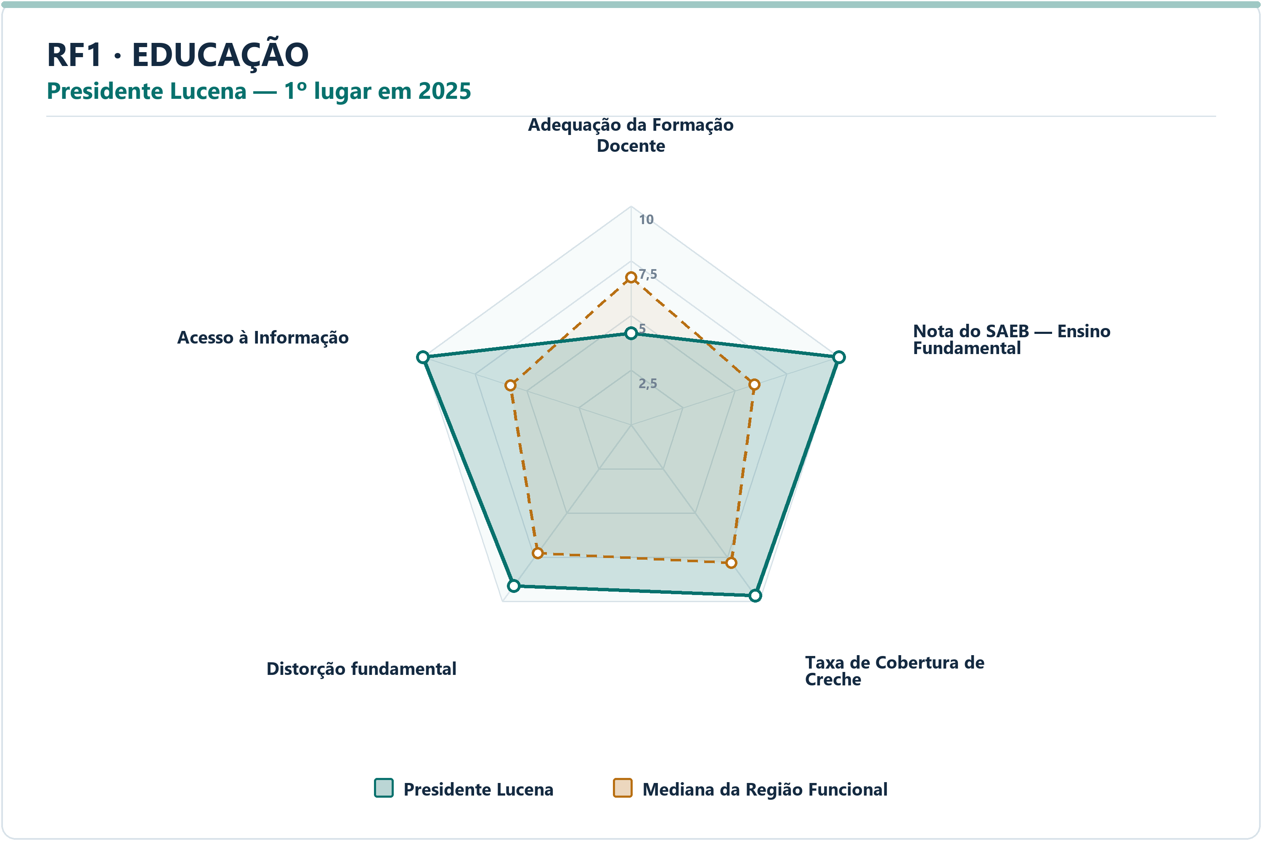
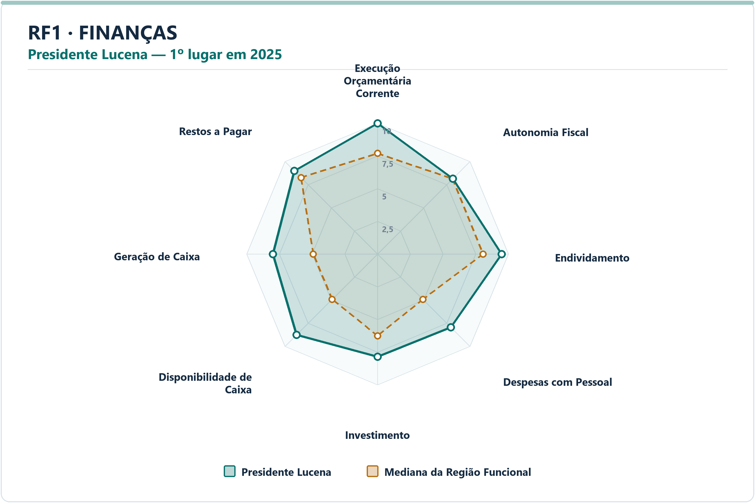
DIMENSÃO | MUNICÍPIO LÍDER | COREDE | POSIÇÃO | NOTA DA DIMENSÃO | INDICADORES | ARQUIVO PNG
Educação | Presidente Lucena | Paranhana Encosta da Serra | 1º | 9.31 | 5 | radar-rf1-educacao-presidente-lucena-2025.png
Finanças | Presidente Lucena | Paranhana Encosta da Serra | 1º | 8.78 | 8 | radar-rf1-financas-presidente-lucena-2025.png
Meio Ambiente | Dois Irmãos | Vale do Rio dos Sinos | 1º | 9.44 | 6 | radar-rf1-meio_ambiente-dois-irmaos-2025.png
Saúde | Alto Feliz | Vale do Caí | 1º | 8.36 | 7 | radar-rf1-saude-alto-feliz-2025.png
Segurança | Harmonia | Vale do Caí | 1º | 9.68 | 7 | radar-rf1-seguranca-harmonia-2025.png
Socioeconômico | Presidente Lucena | Paranhana Encosta da Serra | 1º | 9.38 | 8 | radar-rf1-socioeconomico-presidente-lucena-2025.png

DIMENSÃO | MUNICÍPIO | INDICADOR | NOTA MUNICÍPIO | MEDIANA RF | DIFERENÇA | VALOR ORIGINAL | MEDIANA ORIGINAL RF | RANK DO INDICADOR | AMOSTRA DA MEDIANA
Educação | Presidente Lucena | Adequação da Formação Docente | 4.18 | 6.74 | -2.5600 | 60.8000 | 71.7500 | 59º | 70
Educação | Presidente Lucena | Nota do SAEB — Ensino Fundamental | 10.00 | 5.94 | 4.0593 | 285.6150 | 244.6417 | 1º | 70
Educação | Presidente Lucena | Taxa de Cobertura de Creche | 9.66 | 7.80 | 1.8573 | 86.8966 | 56.8595 | 2º | 70
Educação | Presidente Lucena | Taxa de Distorção Idade-Série — Ensino Fundamental | 9.11 | 7.26 | 1.8510 | 6.0000 | 11.3500 | 12º | 70
Educação | Presidente Lucena | Acesso à Informação | 10.00 | 5.79 | 4.2092 | 0.3516 | 0.1328 | 1º | 70
Finanças | Presidente Lucena | Execução Orçamentária Corrente | 10.00 | 7.69 | 2.3060 | 66.0316 | 85.4380 | 1º | 70
Finanças | Presidente Lucena | Autonomia Fiscal | 8.13 | 8.13 | 0.0039 | 77.9283 | 77.9024 | 35º | 70
Finanças | Presidente Lucena | Endividamento | 9.50 | 8.07 | 1.4248 | -47.1600 | -7.7000 | 4º | 70
Finanças | Presidente Lucena | Despesas com Pessoal | 7.93 | 4.90 | 3.0330 | 35.5900 | 44.5050 | 3º | 70
Finanças | Presidente Lucena | Investimento | 7.85 | 6.25 | 1.6023 | 11.5759 | 6.9105 | 12º | 70
Finanças | Presidente Lucena | Disponibilidade de Caixa | 8.75 | 4.90 | 3.8498 | 111.4478 | 15.8749 | 8º | 70
Finanças | Presidente Lucena | Geração de Caixa | 8.00 | 4.91 | 3.0944 | 4.0459 | 1.1596 | 4º | 70
Finanças | Presidente Lucena | Restos a Pagar | 8.98 | 8.27 | 0.7102 | 0.0128 | 0.3902 | 12º | 70
Meio Ambiente | Dois Irmãos | Desmatamento por Área | 9.25 | 9.01 | 0.2376 | 0.4541 | 0.5680 | 29º | 70
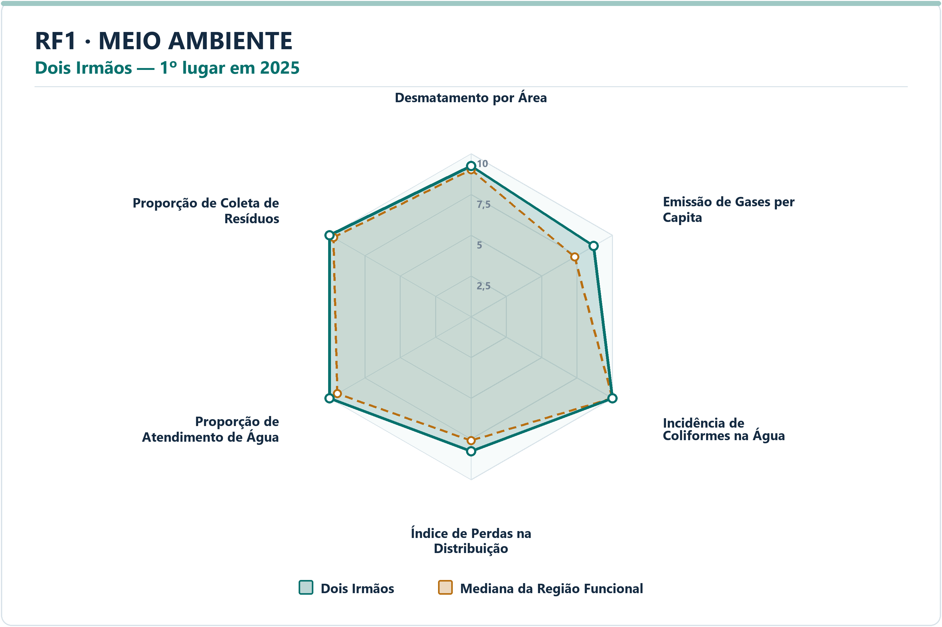
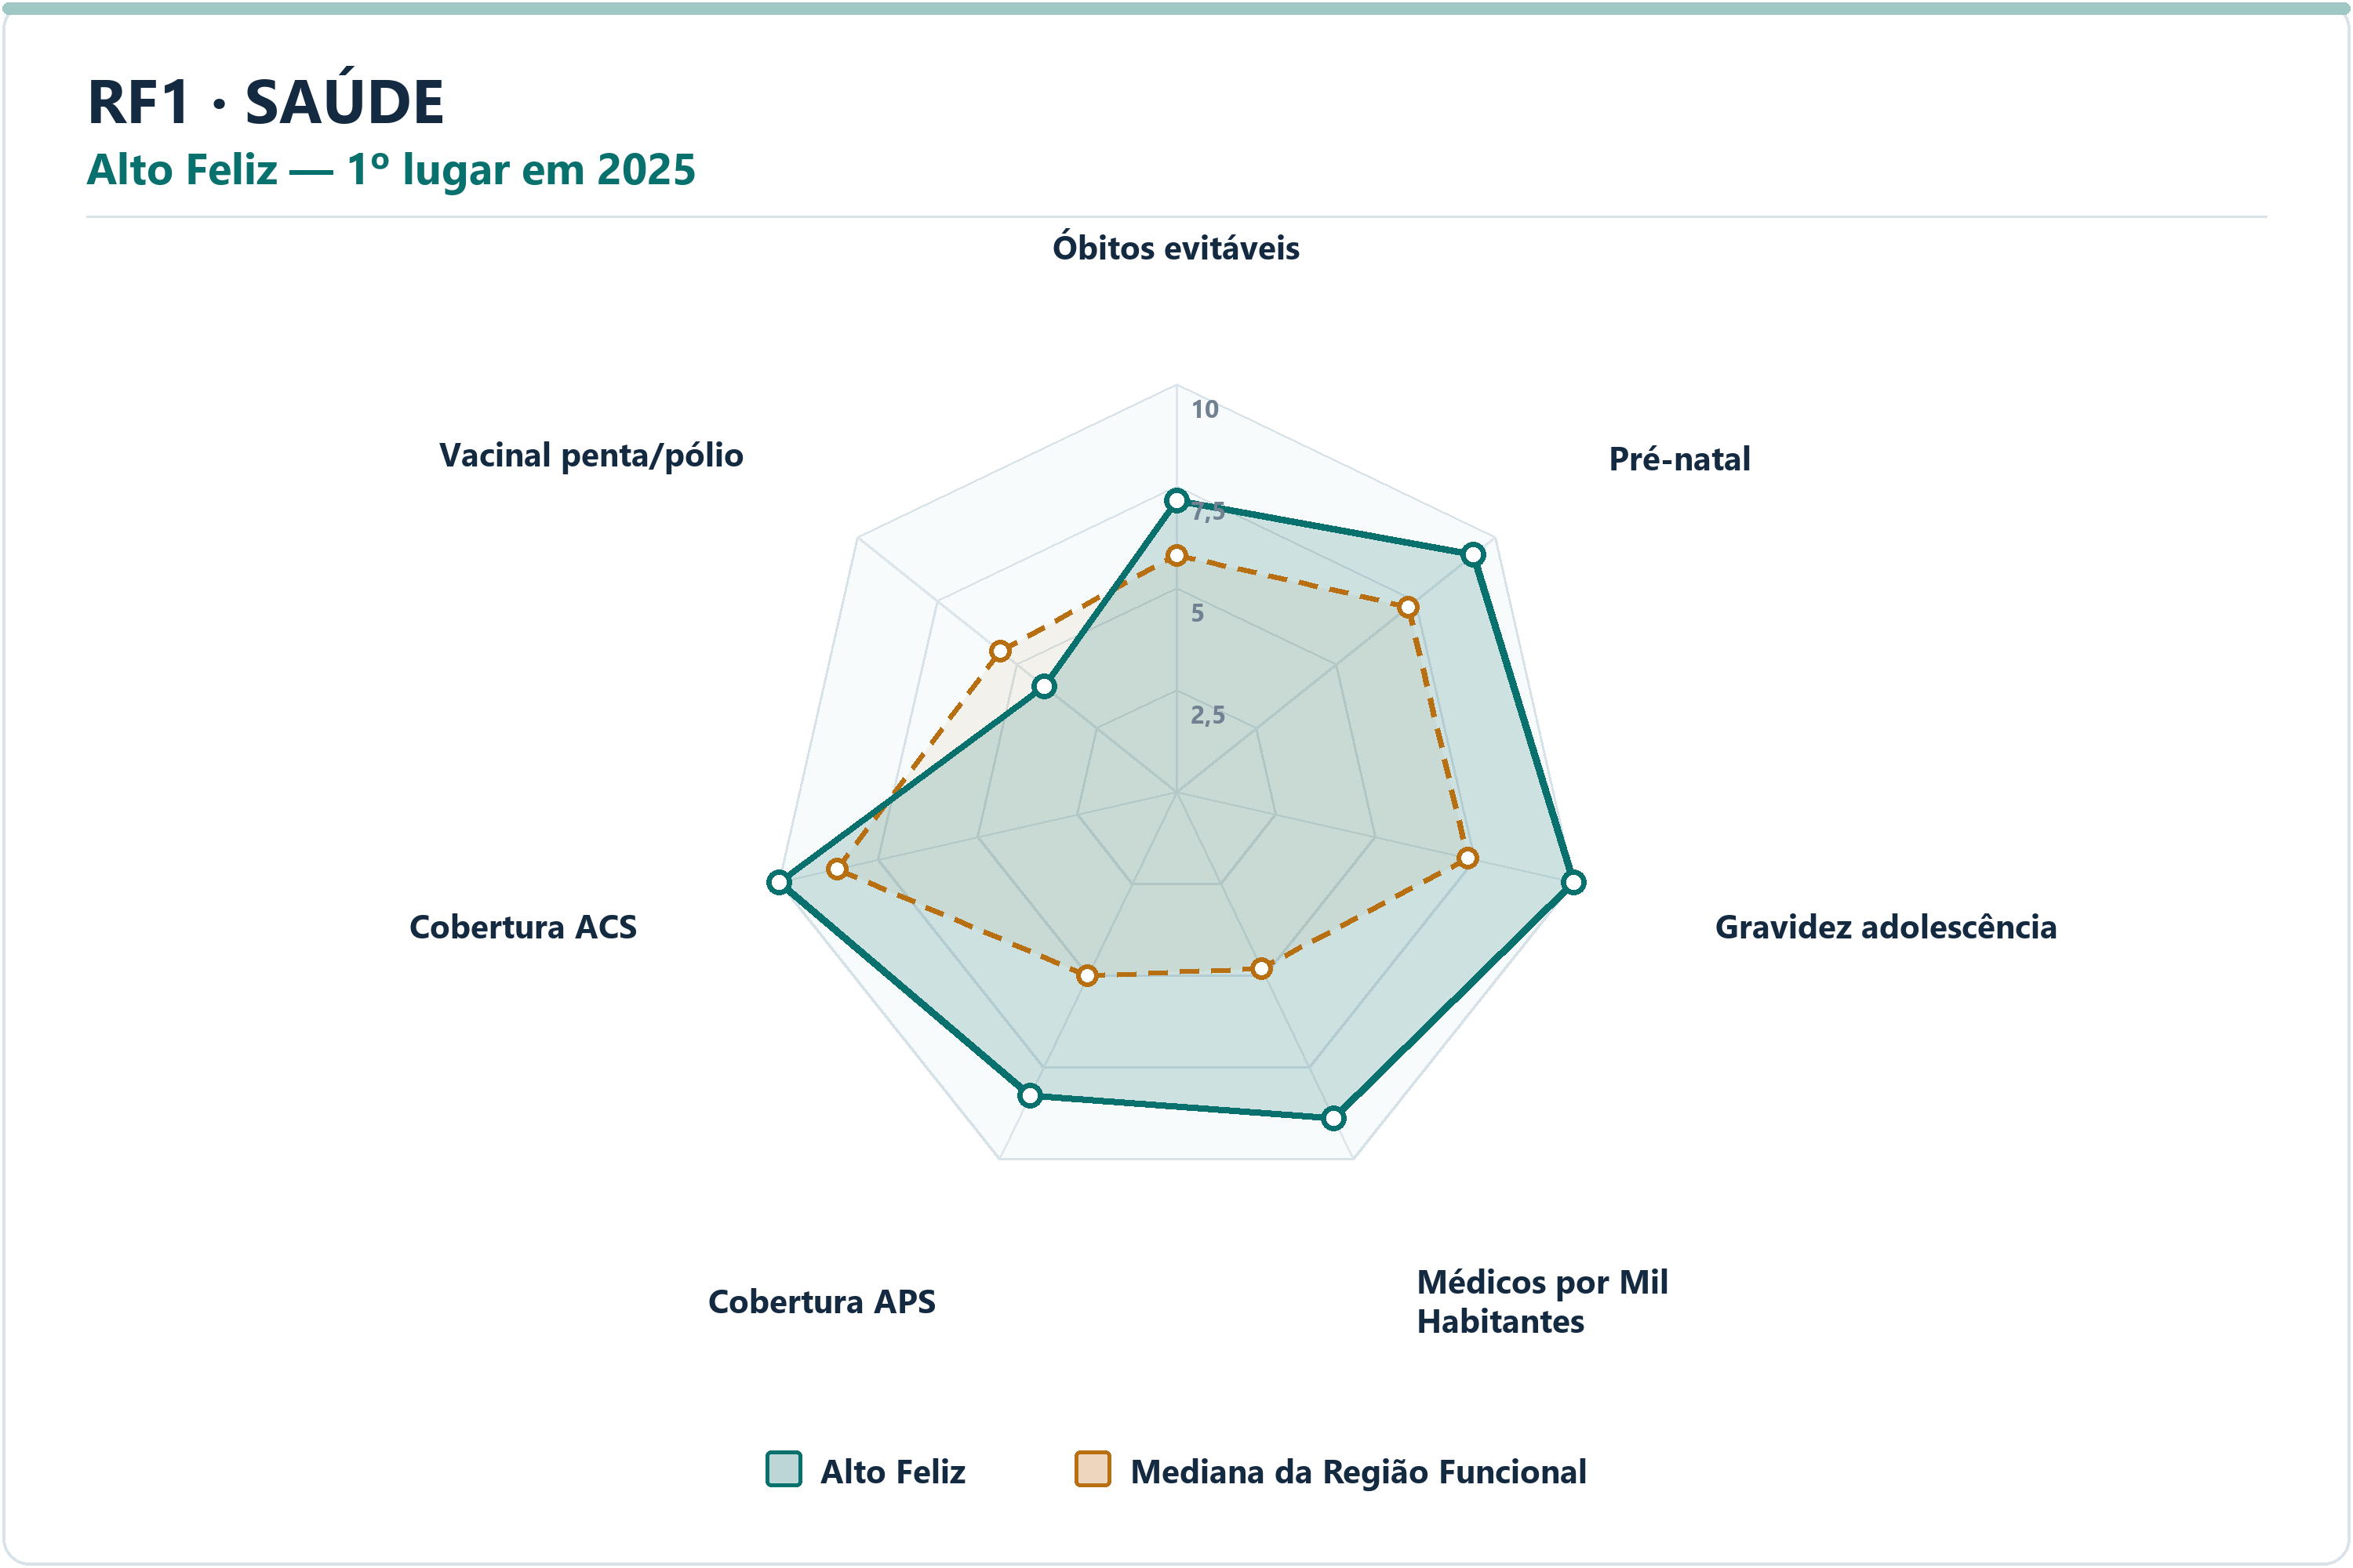
Meio Ambiente | Dois Irmãos | Emissão de Gases per Capita | 8.68 | 7.33 | 1.3529 | 2.4645 | 9.1642 | 15º | 70
Meio Ambiente | Dois Irmãos | Incidência de Coliformes na Água | 10.00 | 10.00 | 0.0000 | 0.0000 | 0.0000 | 1º | 70
Meio Ambiente | Dois Irmãos | Índice de Perdas na Distribuição | 8.27 | 7.60 | 0.6636 | 21.1100 | 27.0200 | 26º | 70
Meio Ambiente | Dois Irmãos | Proporção de Atendimento de Água | 10.00 | 9.45 | 0.5455 | 100.0000 | 87.7800 | 1º | 70
Meio Ambiente | Dois Irmãos | Proporção de Coleta de Resíduos | 10.00 | 9.73 | 0.2743 | 100.0000 | 98.2850 | 1º | 70
Saúde | Alto Feliz | Óbitos por Causas Evitáveis por Mil Habitantes | 7.14 | 5.81 | 1.3348 | 3.8180 | 4.6230 | 17º | 70
Saúde | Alto Feliz | Proporção de Consultas de Pré-natal | 9.32 | 7.27 | 2.0416 | 96.5517 | 86.9520 | 6º | 70
Saúde | Alto Feliz | Proporção de Gravidez na Adolescência | 10.00 | 7.33 | 2.6725 | 0.0000 | 7.2751 | 1º | 70
Saúde | Alto Feliz | Médicos por Mil Habitantes | 8.89 | 4.81 | 4.0807 | 6.0413 | 1.3043 | 4º | 70
Saúde | Alto Feliz | Cobertura de Atenção Primária à Saúde | 8.26 | 5.01 | 3.2478 | 194.8775 | 112.5577 | 6º | 70
Saúde | Alto Feliz | Cobertura de Agentes Comunitários de Saúde | 10.00 | 8.53 | 1.4657 | 100.0000 | 69.5800 | 1º | 70
Saúde | Alto Feliz | Cobertura Vacinal Média — Pentavalente e Poliomielite | 4.15 | 5.53 | -1.3784 | 80.0000 | 92.0391 | 64º | 70
Segurança | Harmonia | Delitos com Armas por 10 Mil Habitantes | 9.03 | 7.82 | 1.2113 | 1.8067 | 3.8466 | 15º | 70
Segurança | Harmonia | Furtos por 10 Mil Habitantes | 9.07 | 7.41 | 1.6552 | 27.1003 | 56.9245 | 8º | 70
Segurança | Harmonia | Homicídios Dolosos por 10 Mil Habitantes | 10.00 | 8.85 | 1.1526 | 0.0000 | 0.4167 | 1º | 70
Segurança | Harmonia | Roubos por 10 Mil Habitantes | 10.00 | 9.39 | 0.6137 | 0.0000 | 2.5538 | 1º | 70
Segurança | Harmonia | Roubos e Furtos de Veículos por 10 Mil Veículos | 10.00 | 8.79 | 1.2072 | 0.0000 | 4.9625 | 1º | 70
Segurança | Harmonia | Estupros por 10 Mil Mulheres | 10.00 | 7.65 | 2.3523 | 0.0000 | 4.5937 | 1º | 70
Segurança | Harmonia | Ameaças por 10 Mil Mulheres | 9.60 | 6.29 | 3.3127 | 7.2490 | 49.3656 | 2º | 70
Socioeconômico | Presidente Lucena | PIB per Capita | 9.00 | 4.84 | 4.1645 | 120263.3452 | 48693.1998 | 2º | 70
Socioeconômico | Presidente Lucena | Mulheres Empregadas com Ensino Médio ou Mais por 1.000 Mulheres | 10.00 | 5.08 | 4.9158 | 485.2459 | 167.3760 | 1º | 70
Socioeconômico | Presidente Lucena | Renda Média | 3.33 | 4.05 | -0.7224 | 2986.5221 | 3198.0485 | 47º | 70
Socioeconômico | Presidente Lucena | Vínculos Formais per Capita | 10.00 | 5.67 | 4.3271 | 0.8256 | 0.2703 | 1º | 70
Socioeconômico | Presidente Lucena | Formalidade do Mercado de Trabalho | 10.00 | 5.73 | 4.2715 | 1.1212 | 0.3691 | 1º | 70
Socioeconômico | Presidente Lucena | Geração de Emprego por 1.000 Habitantes | 10.00 | 4.83 | 5.1736 | 0.0654 | 0.0018 | 1º | 70
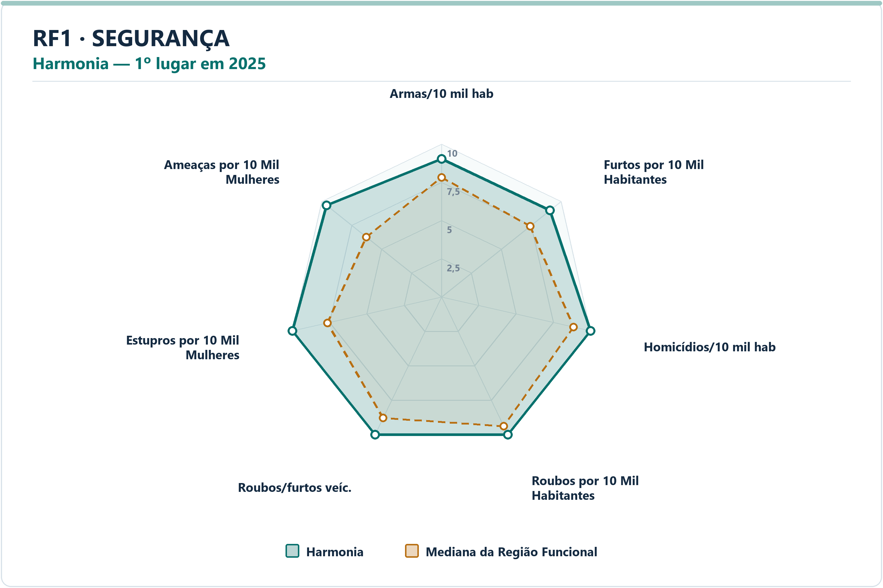
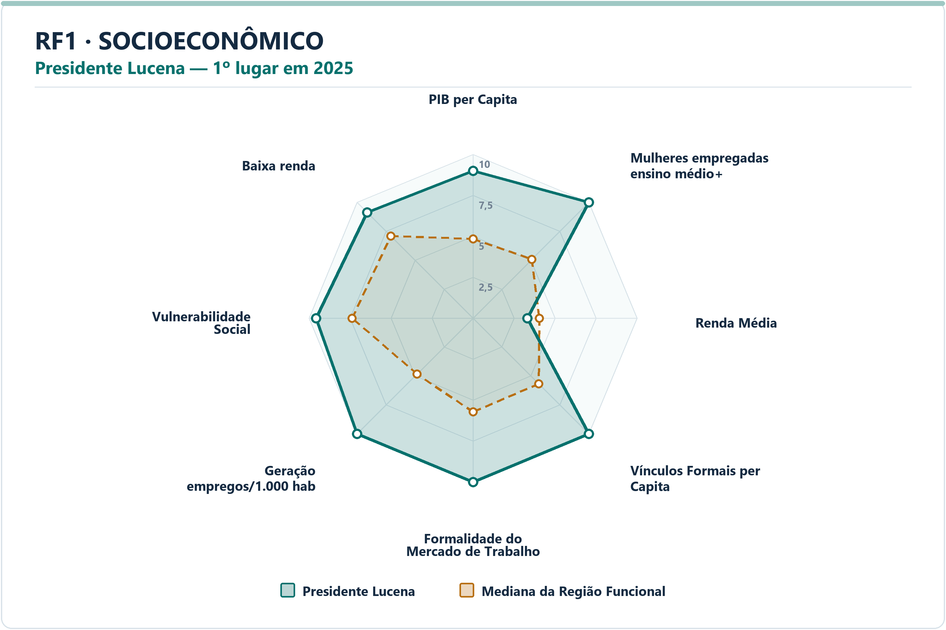
Socioeconômico | Presidente Lucena | Vulnerabilidade Social | 9.56 | 7.37 | 2.1931 | 11.8446 | 30.4425 | 11º | 70
Socioeconômico | Presidente Lucena | Proporção de Pessoas de Baixa Renda | 9.13 | 7.09 | 2.0439 | 2.9007 | 6.1275 | 10º | 70

RF2
RF2 — municípios líderes por dimensão — 2025
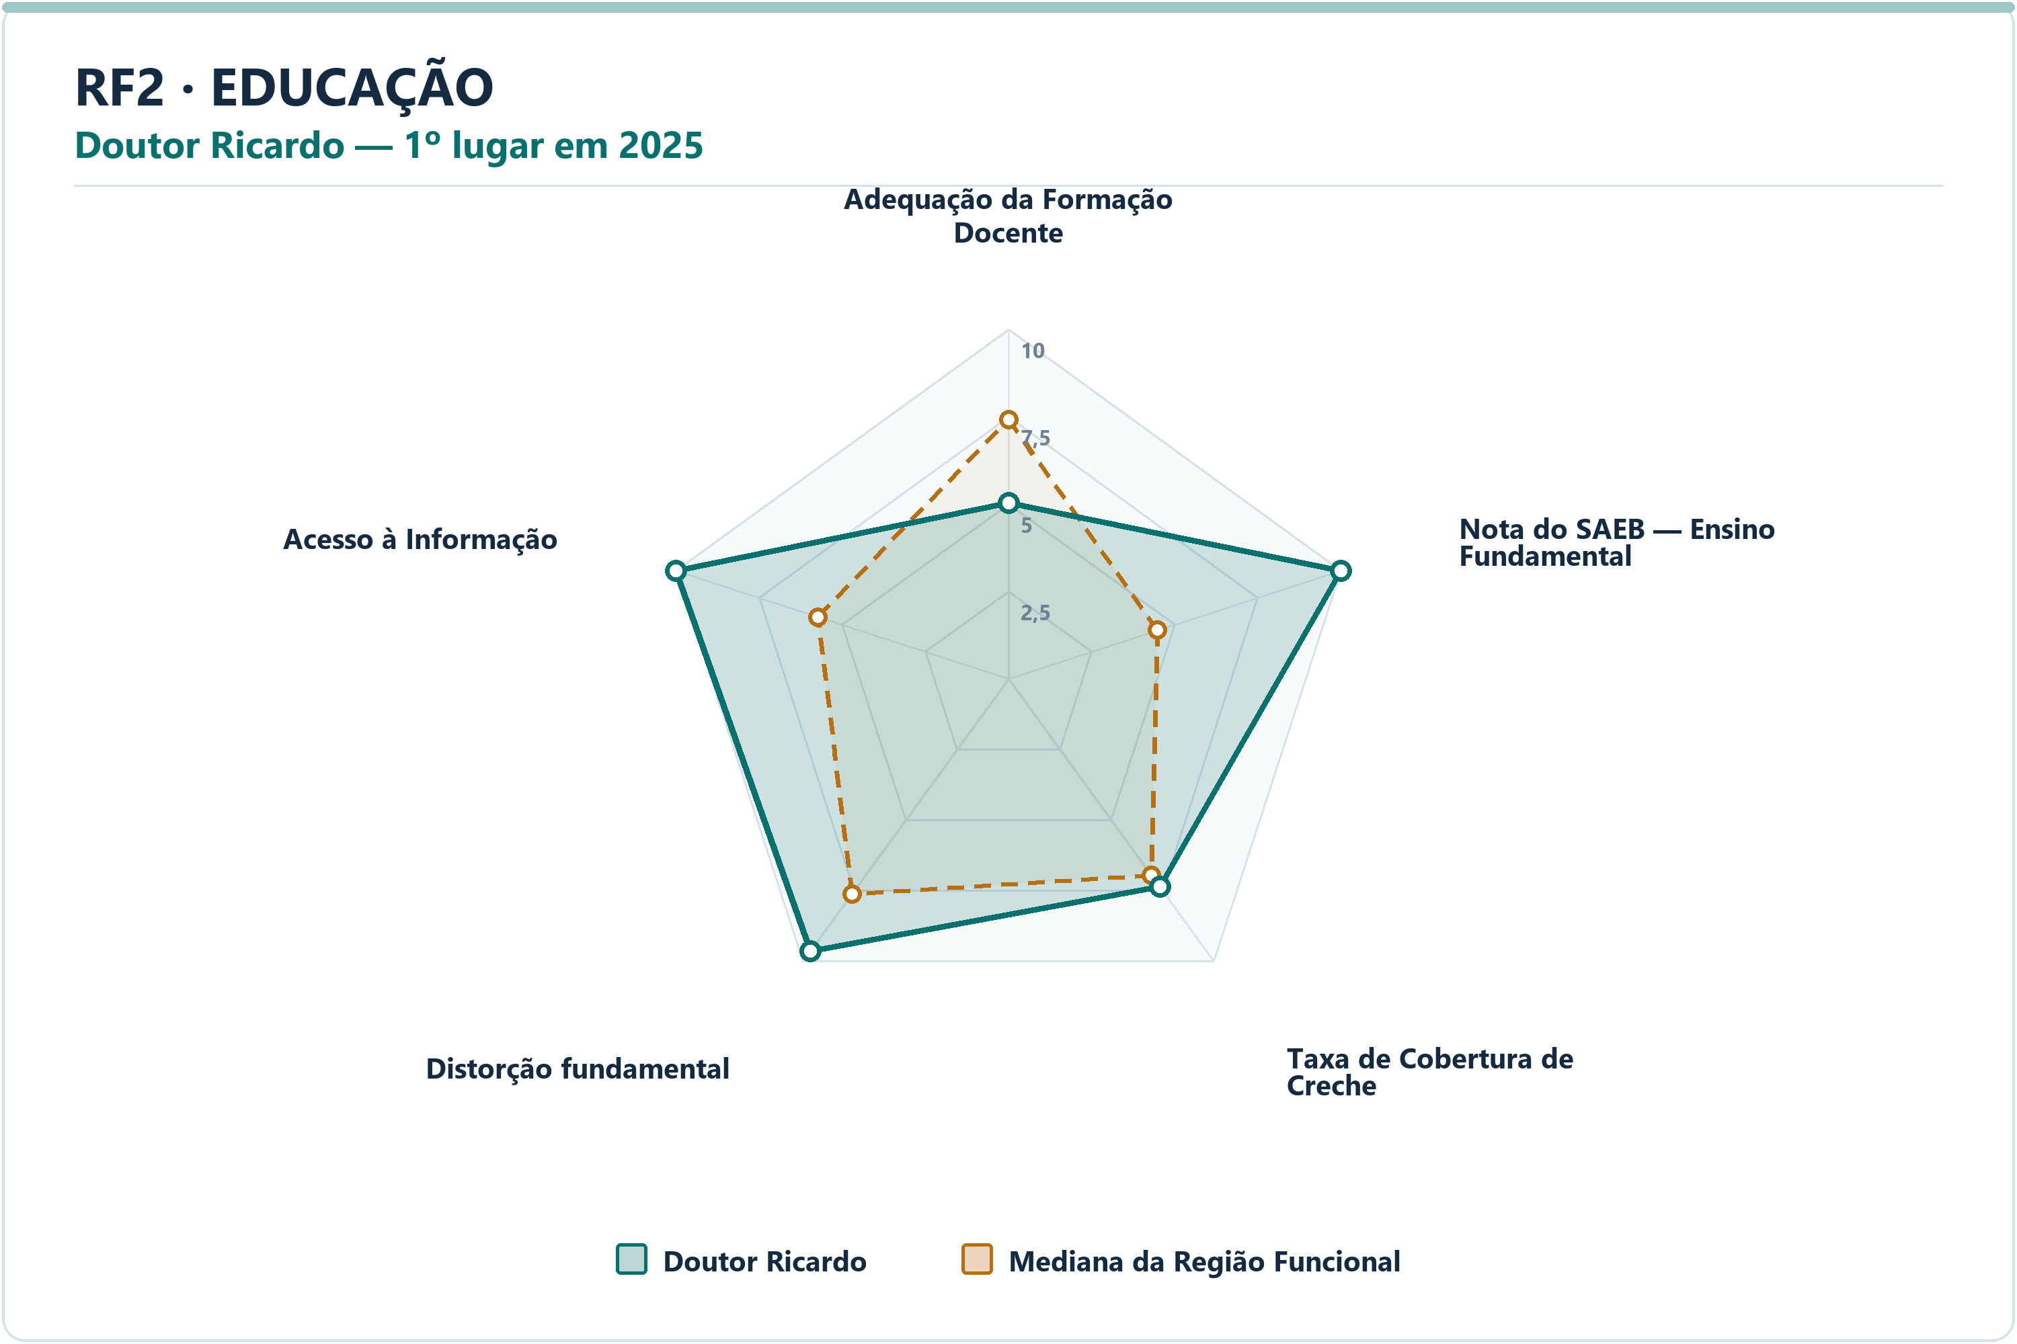
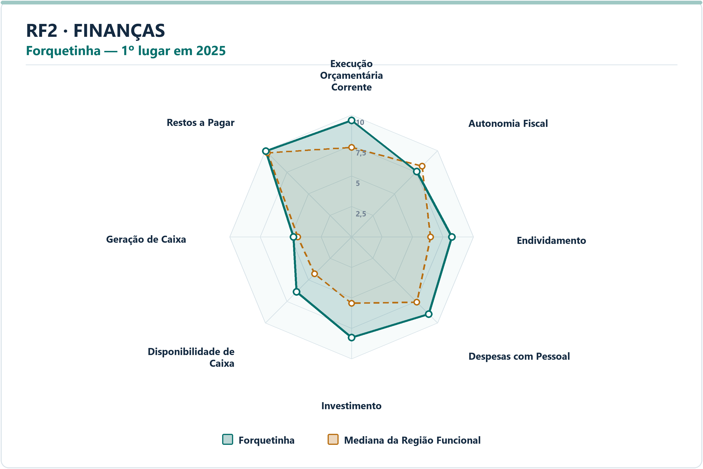
DIMENSÃO | MUNICÍPIO LÍDER | COREDE | POSIÇÃO | NOTA DA DIMENSÃO | INDICADORES | ARQUIVO PNG
Educação | Doutor Ricardo | Vale do Taquari | 1º | 8.99 | 5 | radar-rf2-educacao-doutor-ricardo-2025.png
Finanças | Forquetinha | Vale do Taquari | 1º | 8.07 | 8 | radar-rf2-financas-forquetinha-2025.png
Meio Ambiente | Mato Leitão | Vale do Rio Pardo | 1º | 9.84 | 6 | radar-rf2-meio_ambiente-mato-leitao-2025.png
Saúde | Coqueiro Baixo | Vale do Taquari | 1º | 7.99 | 7 | radar-rf2-saude-coqueiro-baixo-2025.png
Segurança | Forquetinha | Vale do Taquari | 1º | 9.83 | 7 | radar-rf2-seguranca-forquetinha-2025.png
Socioeconômico | Imigrante | Vale do Taquari | 1º | 8.91 | 8 | radar-rf2-socioeconomico-imigrante-2025.png

DIMENSÃO | MUNICÍPIO | INDICADOR | NOTA MUNICÍPIO | MEDIANA RF | DIFERENÇA | VALOR ORIGINAL | MEDIANA ORIGINAL RF | RANK DO INDICADOR | AMOSTRA DA MEDIANA
Educação | Doutor Ricardo | Adequação da Formação Docente | 5.03 | 7.42 | -2.3919 | 55.5000 | 68.4000 | 48º | 59
Educação | Doutor Ricardo | Nota do SAEB — Ensino Fundamental | 10.00 | 4.49 | 5.5126 | 294.6650 | 251.0150 | 1º | 59
Educação | Doutor Ricardo | Taxa de Cobertura de Creche | 7.37 | 6.96 | 0.4038 | 61.0169 | 56.0933 | 26º | 59
Educação | Doutor Ricardo | Taxa de Distorção Idade-Série — Ensino Fundamental | 9.64 | 7.62 | 2.0256 | 1.4000 | 7.7000 | 3º | 59
Educação | Doutor Ricardo | Acesso à Informação | 10.00 | 5.72 | 4.2762 | 0.3878 | 0.1795 | 1º | 59
Finanças | Forquetinha | Execução Orçamentária Corrente | 9.54 | 7.33 | 2.2110 | 76.6138 | 87.8647 | 4º | 59
Finanças | Forquetinha | Autonomia Fiscal | 7.58 | 8.19 | -0.6147 | 82.9326 | 84.8515 | 43º | 59
Finanças | Forquetinha | Endividamento | 8.24 | 6.49 | 1.7496 | -50.8800 | -12.2800 | 3º | 59
Finanças | Forquetinha | Despesas com Pessoal | 8.96 | 7.59 | 1.3718 | 34.9400 | 40.3250 | 15º | 59
Finanças | Forquetinha | Investimento | 8.26 | 5.44 | 2.8188 | 23.3449 | 11.2883 | 7º | 59
Finanças | Forquetinha | Disponibilidade de Caixa | 6.38 | 4.29 | 2.0876 | 45.0342 | 16.4754 | 9º | 59
Finanças | Forquetinha | Geração de Caixa | 4.77 | 4.41 | 0.3561 | 1.2820 | 1.0450 | 20º | 59
Finanças | Forquetinha | Restos a Pagar | 9.94 | 9.74 | 0.1979 | 0.0486 | 0.1985 | 17º | 59
Meio Ambiente | Mato Leitão | Desmatamento por Área | 10.00 | 8.27 | 1.7327 | 0.0000 | 0.3727 | 1º | 59
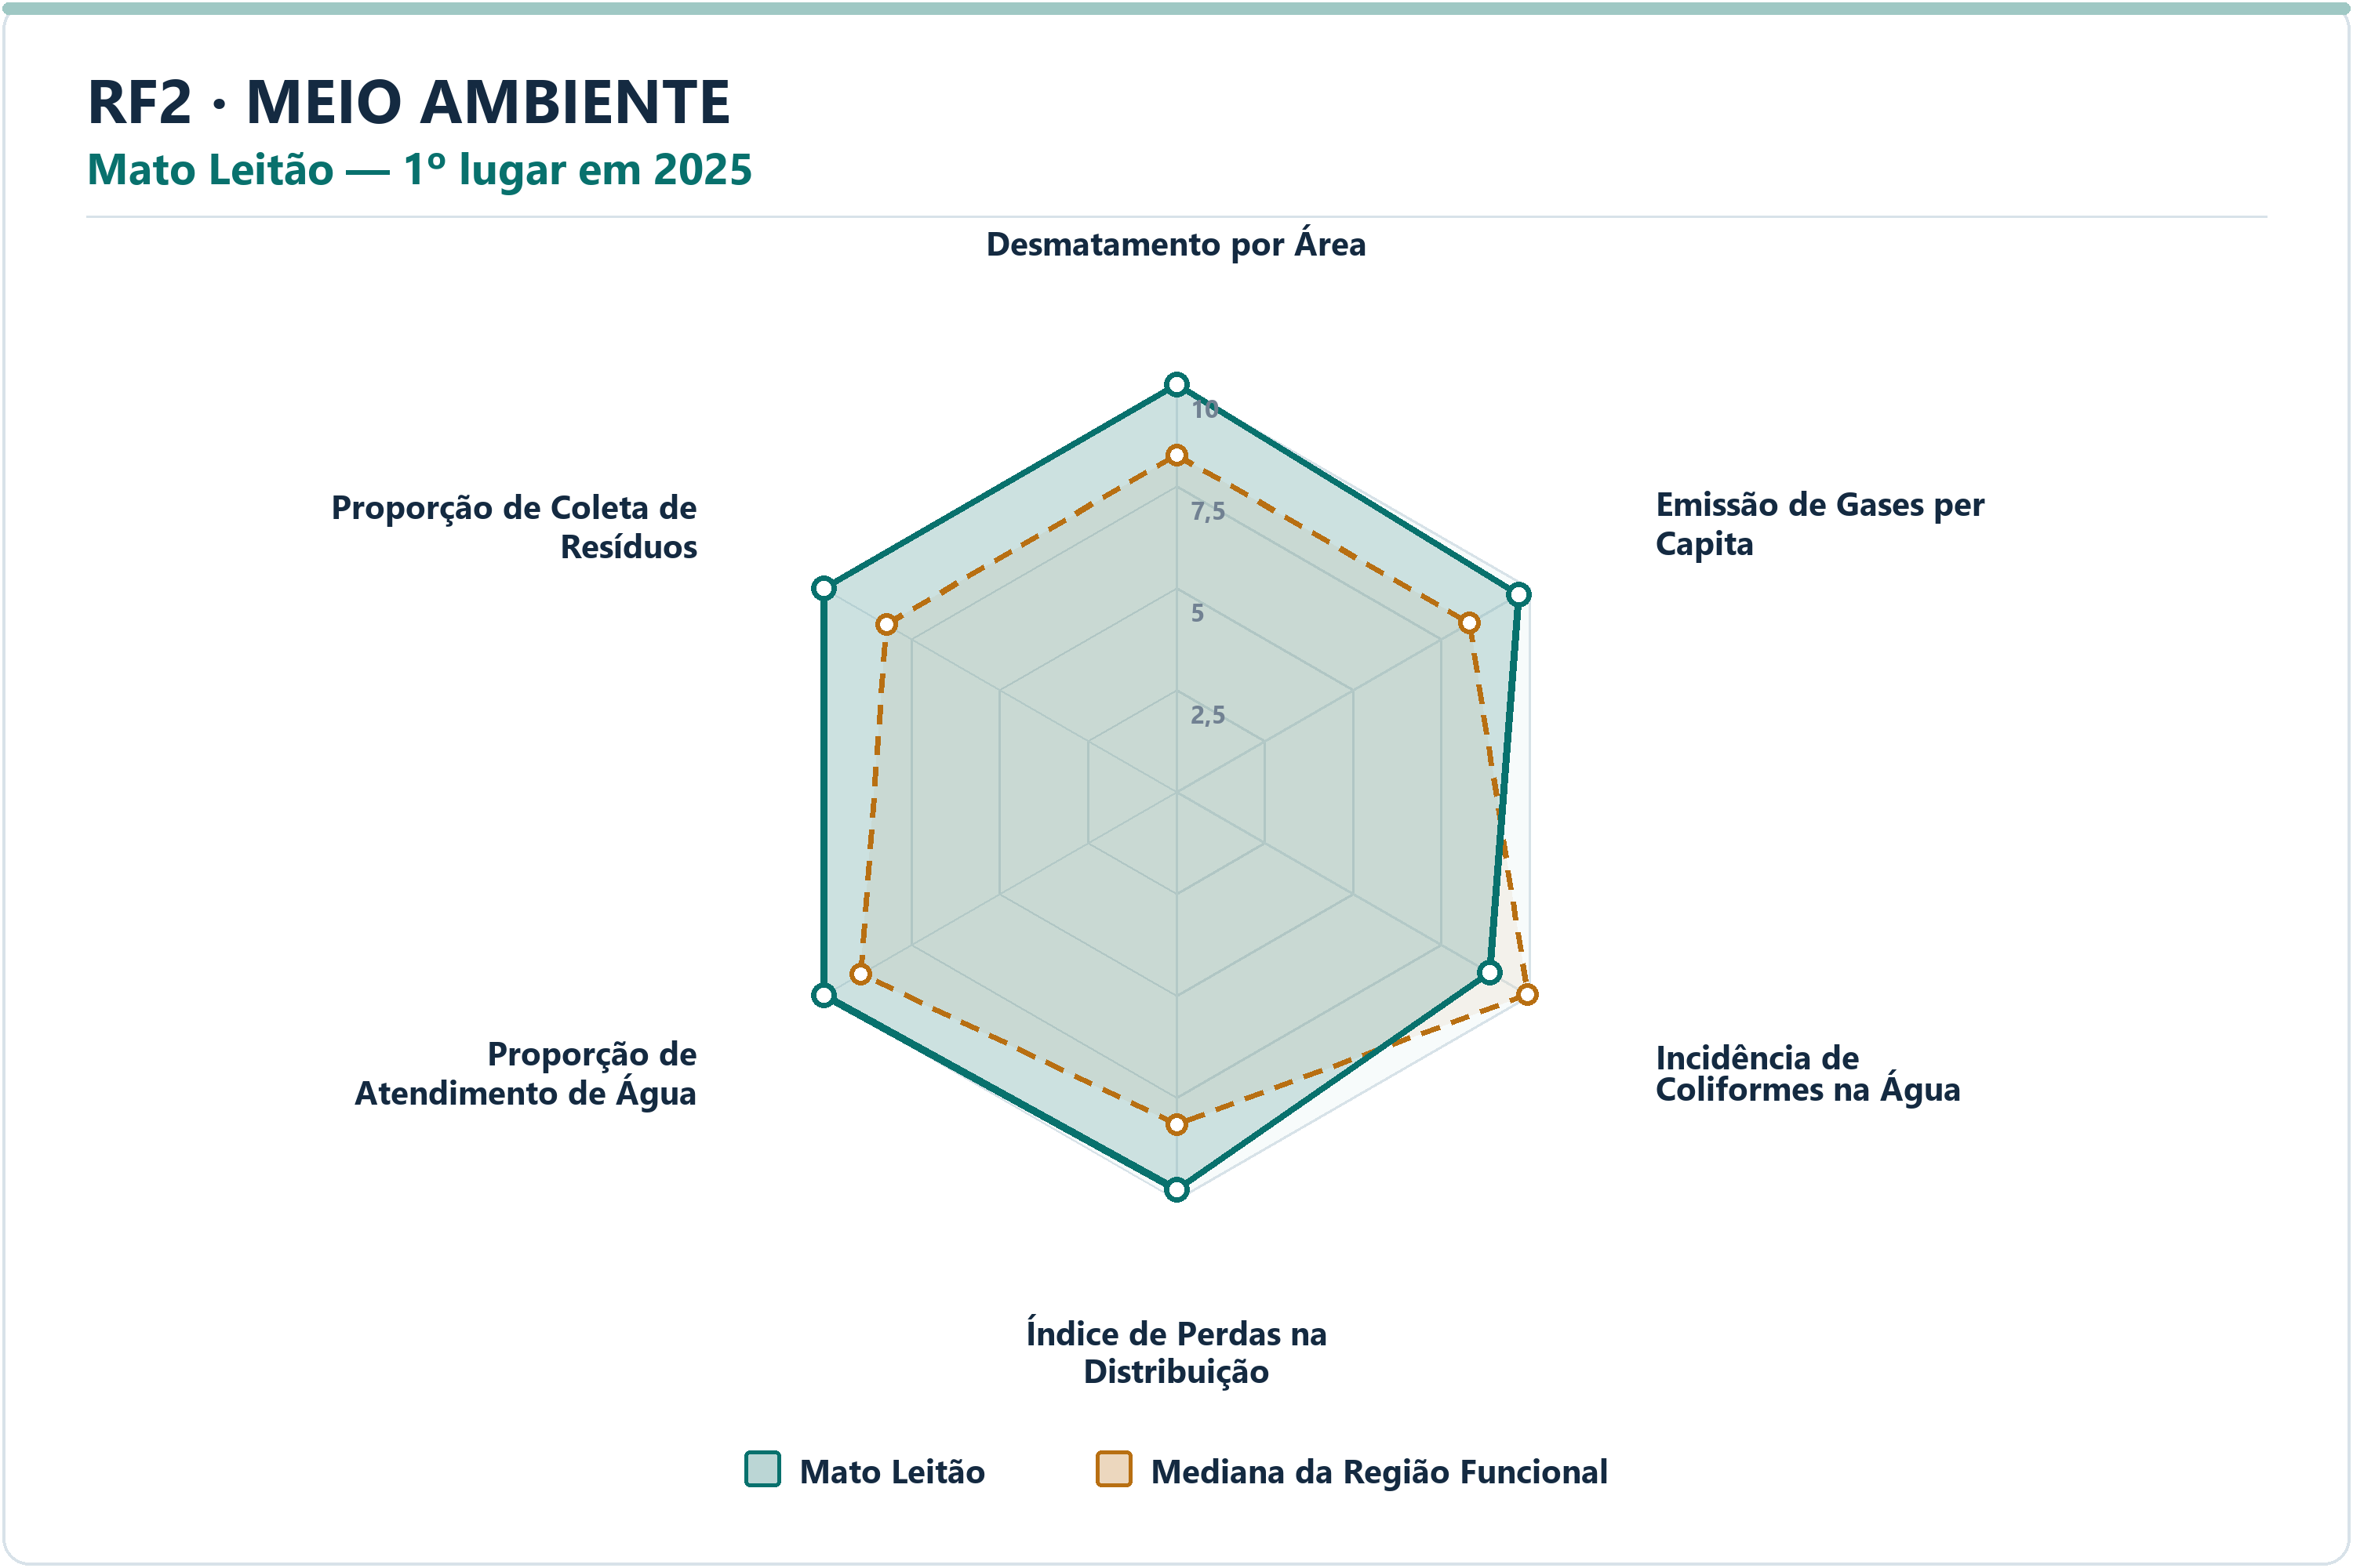
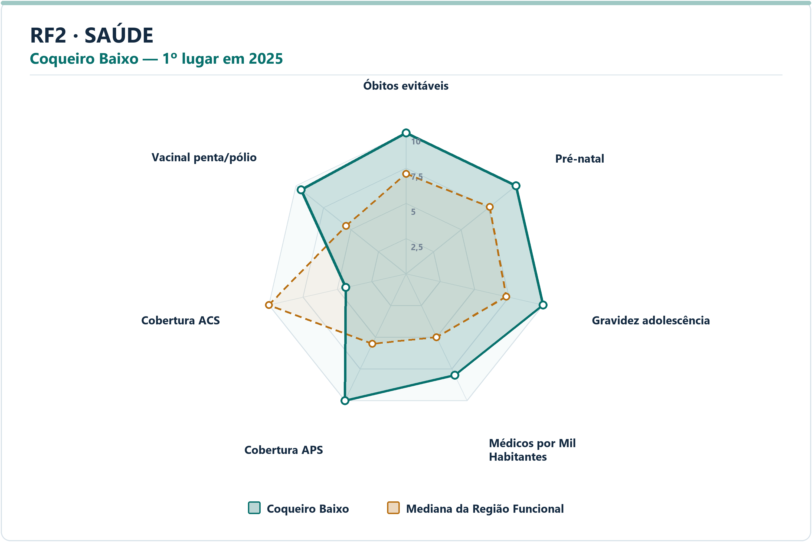
Meio Ambiente | Mato Leitão | Emissão de Gases per Capita | 9.69 | 8.29 | 1.3951 | 5.6212 | 19.1073 | 7º | 59
Meio Ambiente | Mato Leitão | Incidência de Coliformes na Água | 8.88 | 9.94 | -1.0629 | 5.5600 | 0.2000 | 45º | 59
Meio Ambiente | Mato Leitão | Índice de Perdas na Distribuição | 9.77 | 8.16 | 1.6102 | 3.9300 | 25.8300 | 7º | 59
Meio Ambiente | Mato Leitão | Proporção de Atendimento de Água | 9.99 | 8.93 | 1.0560 | 99.7700 | 82.6000 | 7º | 59
Meio Ambiente | Mato Leitão | Proporção de Coleta de Resíduos | 9.99 | 8.21 | 1.7782 | 99.7700 | 70.6300 | 9º | 59
Saúde | Coqueiro Baixo | Óbitos por Causas Evitáveis por Mil Habitantes | 10.00 | 7.10 | 2.9042 | 3.0511 | 4.6889 | 1º | 59
Saúde | Coqueiro Baixo | Proporção de Consultas de Pré-natal | 10.00 | 7.61 | 2.3949 | 100.0000 | 91.8750 | 1º | 59
Saúde | Coqueiro Baixo | Proporção de Gravidez na Adolescência | 10.00 | 7.31 | 2.6905 | 0.0000 | 5.8824 | 1º | 59
Saúde | Coqueiro Baixo | Médicos por Mil Habitantes | 8.00 | 5.00 | 2.9926 | 3.0581 | 1.2290 | 10º | 59
Saúde | Coqueiro Baixo | Cobertura de Atenção Primária à Saúde | 10.00 | 5.52 | 4.4817 | 266.9718 | 143.3839 | 1º | 59
Saúde | Coqueiro Baixo | Cobertura de Agentes Comunitários de Saúde | 4.39 | 10.00 | -5.6126 | 43.8600 | 100.0000 | 52º | 59
Saúde | Coqueiro Baixo | Cobertura Vacinal Média — Pentavalente e Poliomielite | 9.54 | 5.44 | 4.0958 | 160.0000 | 93.5484 | 2º | 59
Segurança | Forquetinha | Delitos com Armas por 10 Mil Habitantes | 10.00 | 7.88 | 2.1248 | 0.0000 | 4.5403 | 1º | 59
Segurança | Forquetinha | Furtos por 10 Mil Habitantes | 9.14 | 8.22 | 0.9201 | 24.5801 | 42.2427 | 7º | 59
Segurança | Forquetinha | Homicídios Dolosos por 10 Mil Habitantes | 10.00 | 10.00 | 0.0000 | 0.0000 | 0.0000 | 1º | 59
Segurança | Forquetinha | Roubos por 10 Mil Habitantes | 10.00 | 10.00 | 0.0000 | 0.0000 | 0.0000 | 1º | 59
Segurança | Forquetinha | Roubos e Furtos de Veículos por 10 Mil Veículos | 10.00 | 7.39 | 2.6101 | 0.0000 | 3.7051 | 1º | 59
Segurança | Forquetinha | Estupros por 10 Mil Mulheres | 10.00 | 8.72 | 1.2843 | 0.0000 | 2.6925 | 1º | 59
Segurança | Forquetinha | Ameaças por 10 Mil Mulheres | 10.00 | 7.16 | 2.8372 | 0.0000 | 45.9559 | 1º | 59
Socioeconômico | Imigrante | PIB per Capita | 10.00 | 3.90 | 6.0952 | 189437.2794 | 41147.2812 | 1º | 59
Socioeconômico | Imigrante | Mulheres Empregadas com Ensino Médio ou Mais por 1.000 Mulheres | 7.31 | 4.65 | 2.6555 | 243.5331 | 140.8360 | 6º | 59
Socioeconômico | Imigrante | Renda Média | 9.25 | 4.26 | 4.9891 | 4403.8646 | 2971.5400 | 2º | 59
Socioeconômico | Imigrante | Vínculos Formais per Capita | 9.24 | 5.74 | 3.5003 | 0.4082 | 0.1890 | 4º | 59
Socioeconômico | Imigrante | Formalidade do Mercado de Trabalho | 9.11 | 5.78 | 3.3303 | 0.5724 | 0.2675 | 3º | 59
Socioeconômico | Imigrante | Geração de Emprego por 1.000 Habitantes | 8.41 | 5.07 | 3.3324 | 0.0194 | 0.0028 | 3º | 59
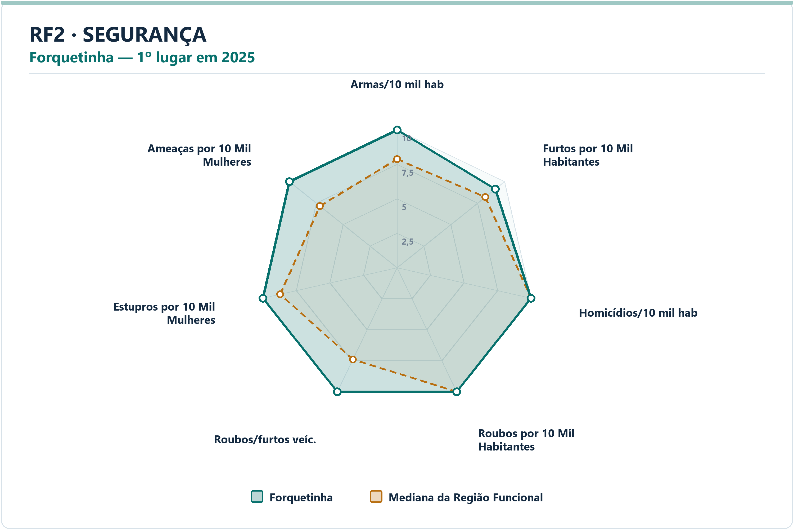
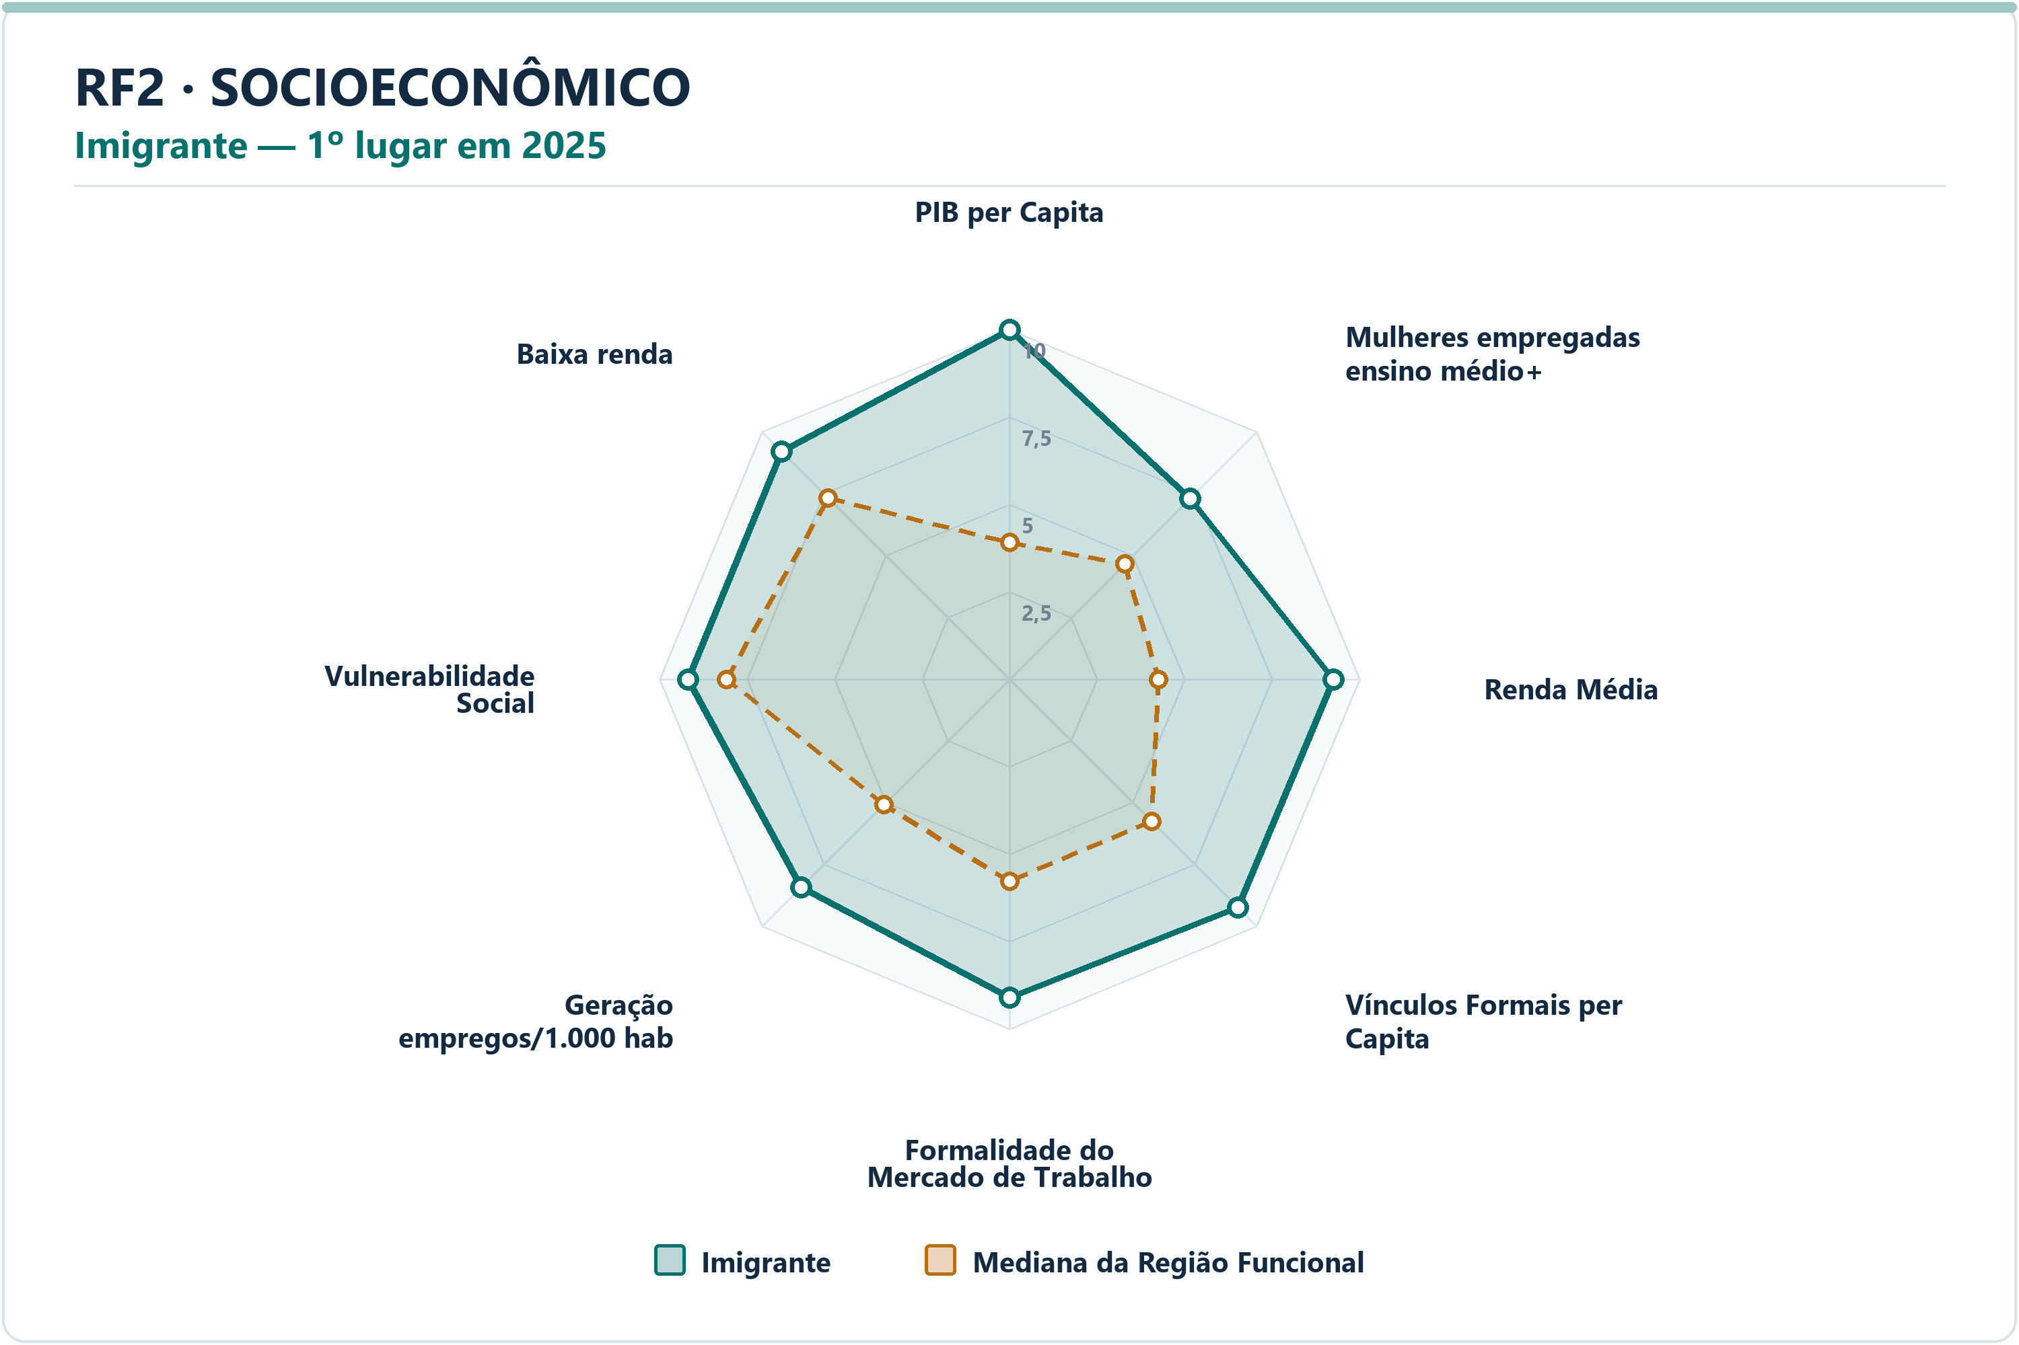
Socioeconômico | Imigrante | Vulnerabilidade Social | 9.18 | 8.09 | 1.0895 | 21.4036 | 30.9802 | 6º | 59
Socioeconômico | Imigrante | Proporção de Pessoas de Baixa Renda | 9.21 | 7.32 | 1.8910 | 2.9085 | 5.7476 | 7º | 59

RF3
RF3 — municípios líderes por dimensão — 2025
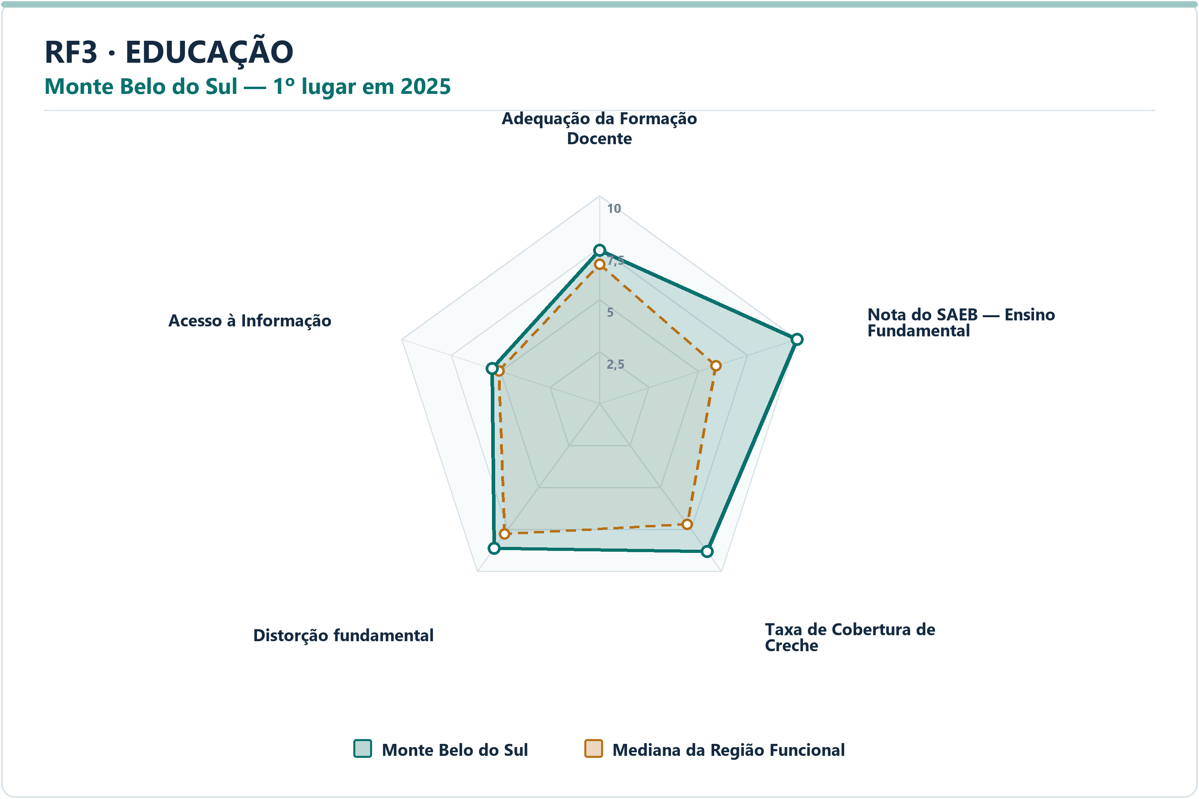
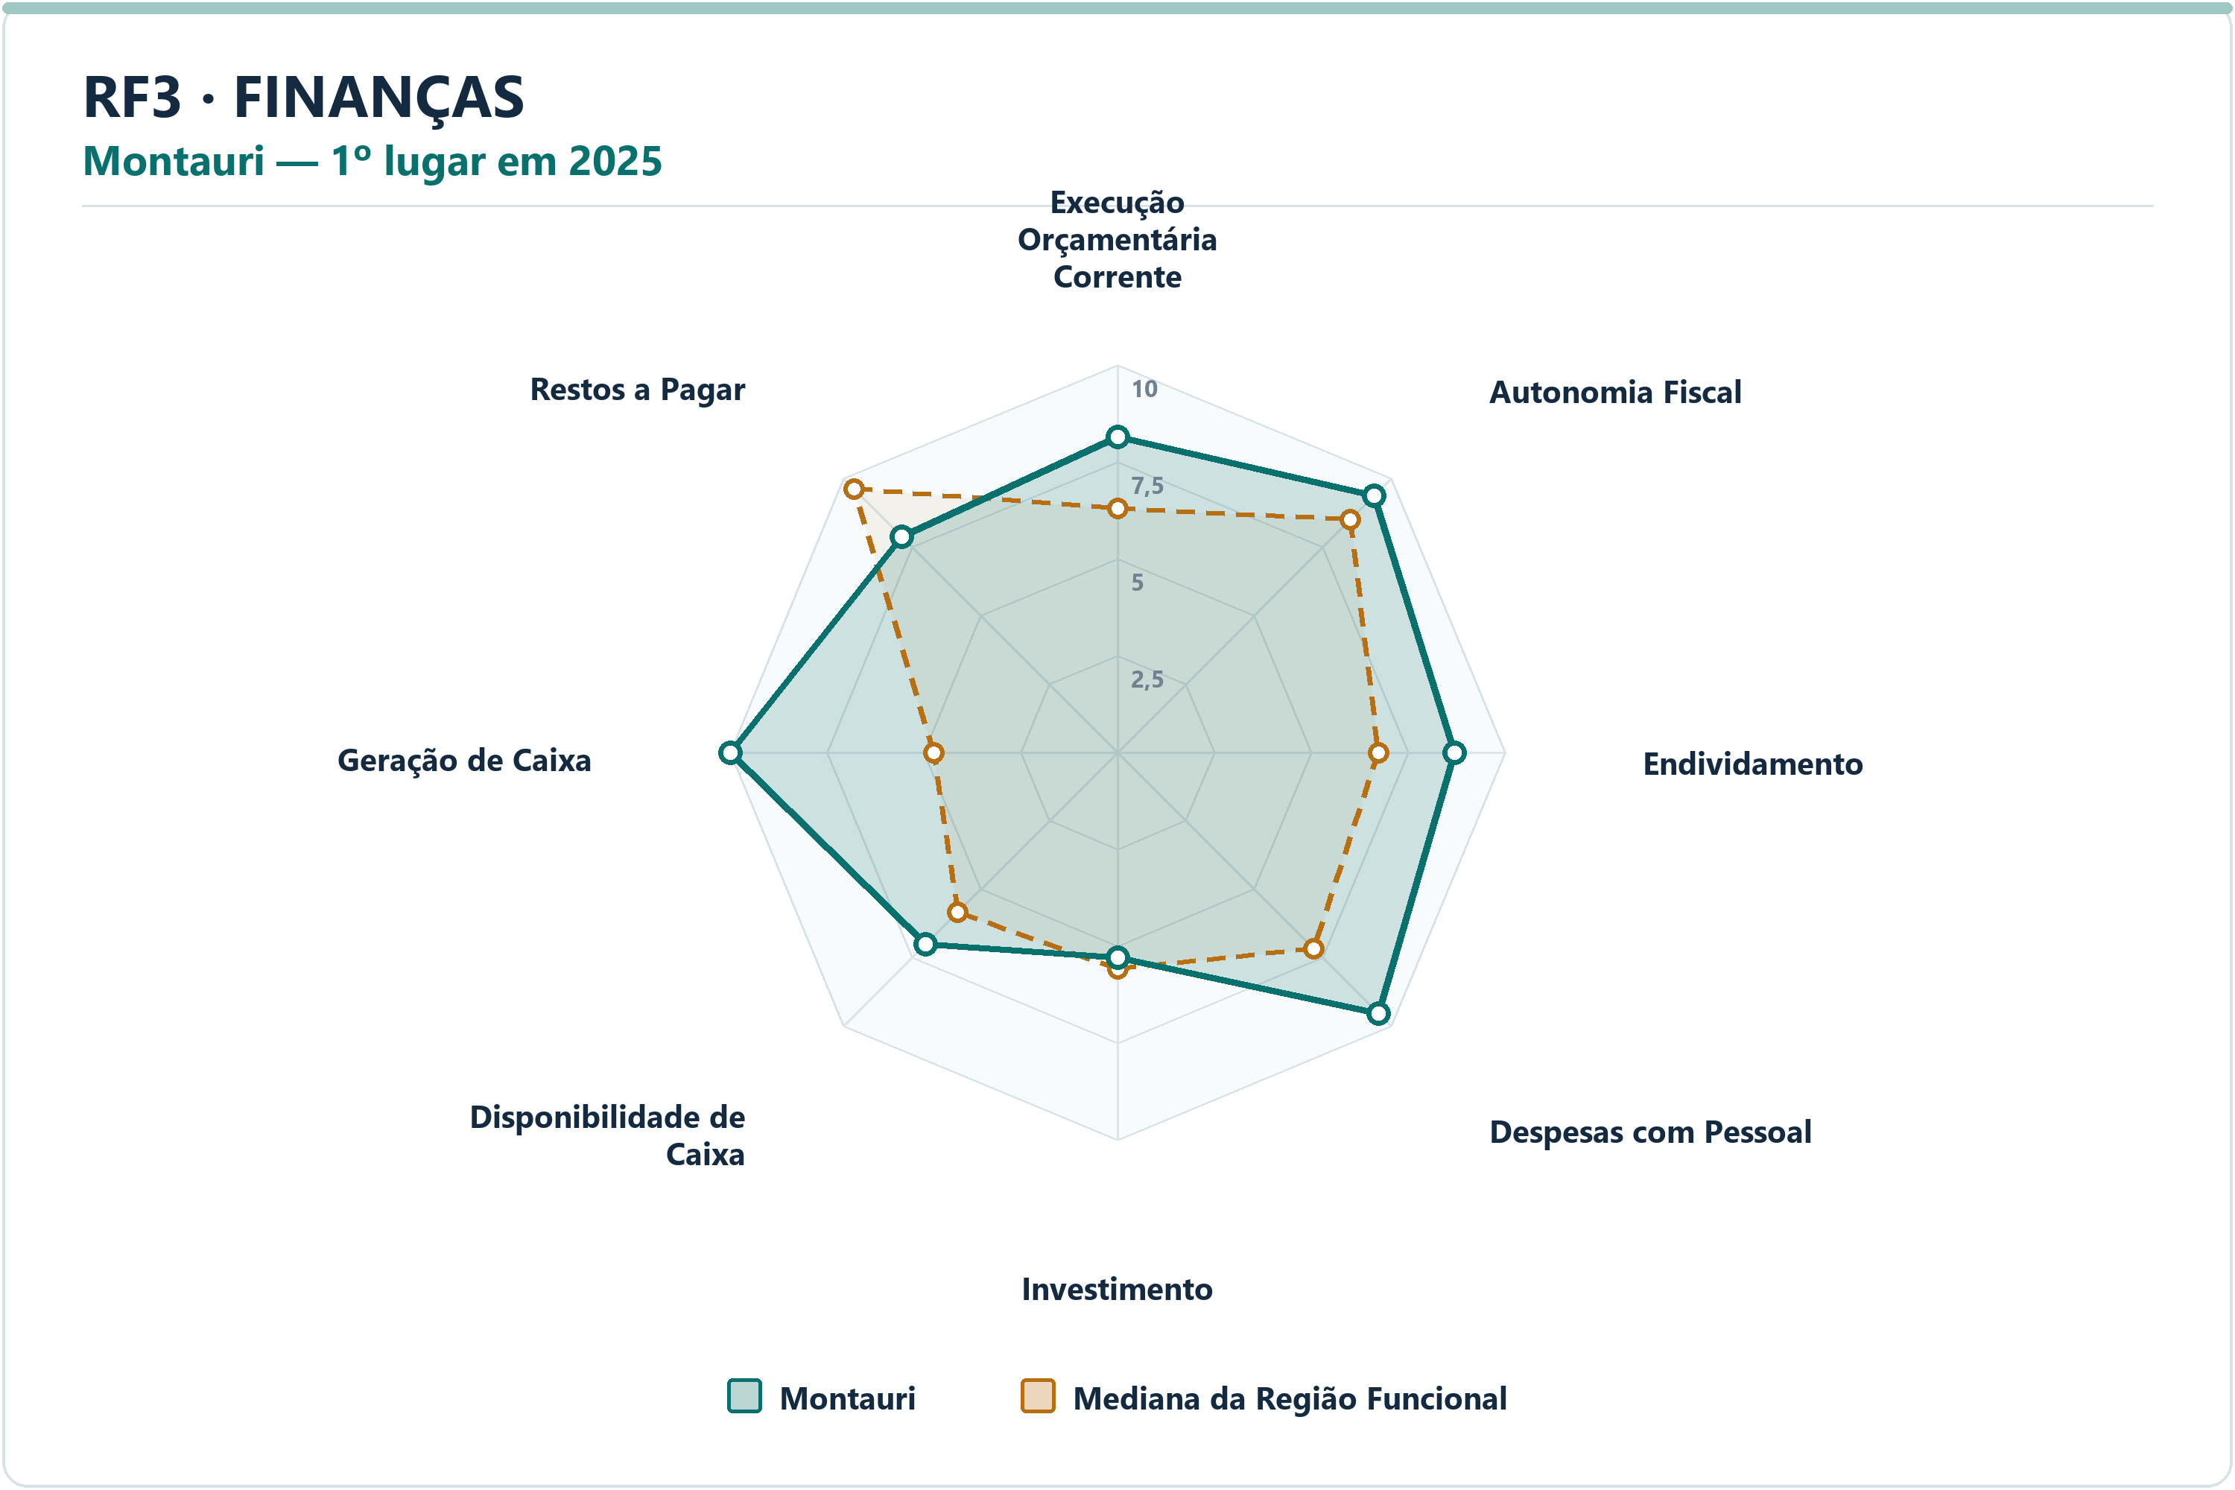
DIMENSÃO | MUNICÍPIO LÍDER | COREDE | POSIÇÃO | NOTA DA DIMENSÃO | INDICADORES | ARQUIVO PNG
Educação | Monte Belo do Sul | Serra | 1º | 8.26 | 5 | radar-rf3-educacao-monte-belo-do-sul-2025.png
Finanças | Montauri | Serra | 1º | 8.19 | 8 | radar-rf3-financas-montauri-2025.png
Meio Ambiente | Garibaldi | Serra | 1º | 9.49 | 6 | radar-rf3-meio_ambiente-garibaldi-2025.png
Saúde | André da Rocha | Campos de Cima da Serra | 1º | 8.42 | 7 | radar-rf3-saude-andre-da-rocha-2025.png
Segurança | União da Serra | Serra | 1º | 9.74 | 7 | radar-rf3-seguranca-uniao-da-serra-2025.png
Socioeconômico | Gramado | Hortênsias | 1º | 9.11 | 8 | radar-rf3-socioeconomico-gramado-2025.png

DIMENSÃO | MUNICÍPIO | INDICADOR | NOTA MUNICÍPIO | MEDIANA RF | DIFERENÇA | VALOR ORIGINAL | MEDIANA ORIGINAL RF | RANK DO INDICADOR | AMOSTRA DA MEDIANA
Educação | Monte Belo do Sul | Adequação da Formação Docente | 7.37 | 6.70 | 0.6681 | 77.1000 | 73.1000 | 18º | 49
Educação | Monte Belo do Sul | Nota do SAEB — Ensino Fundamental | 10.00 | 5.89 | 4.1122 |  | 250.1670 | 1º | 49
Educação | Monte Belo do Sul | Taxa de Cobertura de Creche | 8.81 | 7.19 | 1.6209 | 74.4681 | 57.0231 | 9º | 49
Educação | Monte Belo do Sul | Taxa de Distorção Idade-Série — Ensino Fundamental | 8.62 | 7.77 | 0.8547 | 5.3000 | 6.9000 | 12º | 49
Educação | Monte Belo do Sul | Acesso à Informação | 5.44 | 5.09 | 0.3445 | 0.1937 | 0.1792 | 20º | 49
Finanças | Montauri | Execução Orçamentária Corrente | 8.14 | 6.30 | 1.8345 | 70.9400 | 83.9543 | 2º | 49
Finanças | Montauri | Autonomia Fiscal | 9.37 | 8.50 | 0.8702 | 88.3401 | 83.4445 | 6º | 49
Finanças | Montauri | Endividamento | 8.70 | 6.73 | 1.9673 | -36.0100 | -17.7500 | 8º | 49
Finanças | Montauri | Despesas com Pessoal | 9.54 | 7.16 | 2.3723 | 30.0000 | 40.0300 | 4º | 49
Finanças | Montauri | Investimento | 5.31 | 5.59 | -0.2799 | 8.6733 | 9.8195 | 30º | 49
Finanças | Montauri | Disponibilidade de Caixa | 7.02 | 5.83 | 1.1835 | 34.0679 | 20.7571 | 11º | 49
Finanças | Montauri | Geração de Caixa | 10.00 | 4.74 | 5.2610 | 4.8557 | 1.1700 | 1º | 49
Finanças | Montauri | Restos a Pagar | 7.88 | 9.62 | -1.7462 | 0.7731 | 0.1442 | 38º | 49
Meio Ambiente | Garibaldi | Desmatamento por Área | 9.39 | 8.39 | 0.9993 | 0.0836 | 0.2018 | 9º | 49
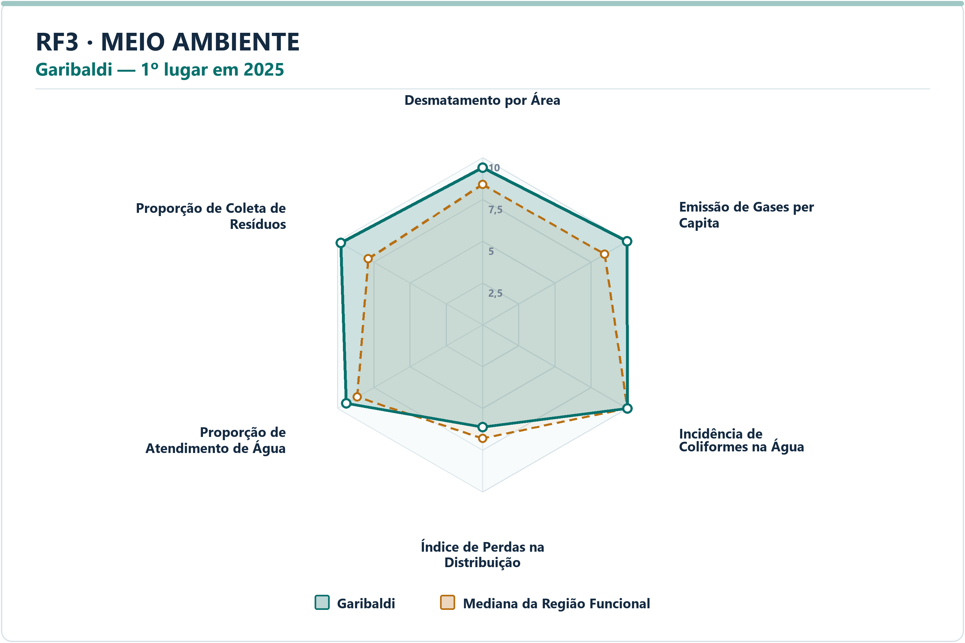
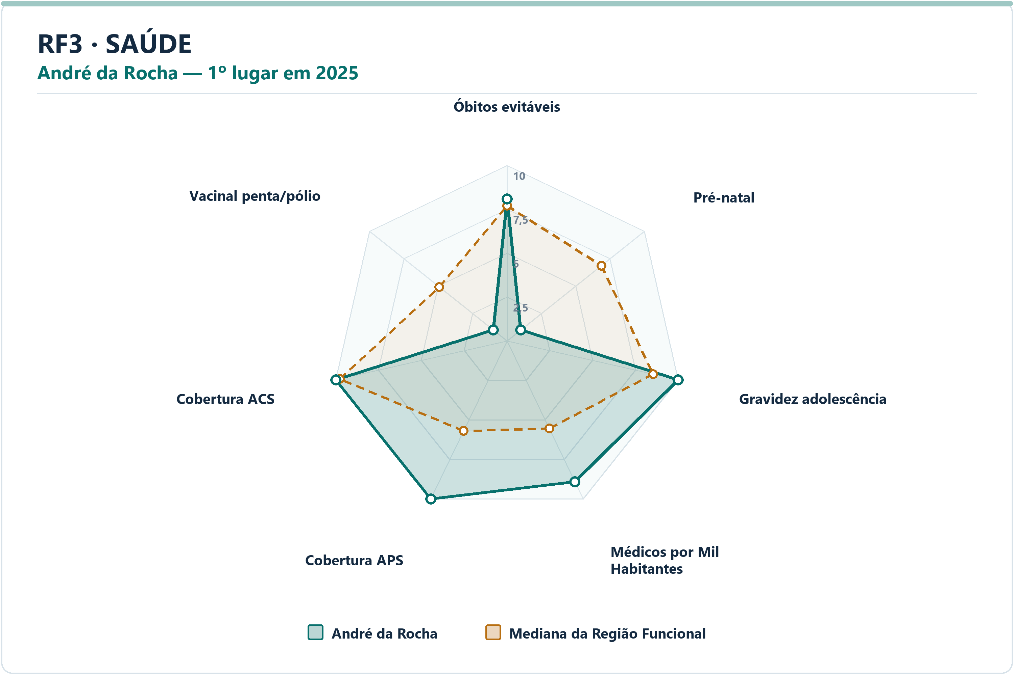
Meio Ambiente | Garibaldi | Emissão de Gases per Capita | 9.98 | 8.44 | 1.5377 | 3.5261 | 25.9292 | 2º | 49
Meio Ambiente | Garibaldi | Incidência de Coliformes na Água | 10.00 | 10.00 | 0.0000 | 0.0000 | 0.0000 | 1º | 49
Meio Ambiente | Garibaldi | Índice de Perdas na Distribuição | 6.13 | 6.80 | -0.6761 | 33.4600 | 29.3250 | 34º | 49
Meio Ambiente | Garibaldi | Proporção de Atendimento de Água | 9.41 | 8.64 | 0.7664 | 92.4300 | 81.7600 | 15º | 49
Meio Ambiente | Garibaldi | Proporção de Coleta de Resíduos | 9.78 | 7.88 | 1.8967 | 96.6900 | 74.9850 | 12º | 49
Saúde | André da Rocha | Óbitos por Causas Evitáveis por Mil Habitantes | 8.08 | 7.70 | 0.3828 | 3.4572 | 3.6473 | 21º | 49
Saúde | André da Rocha | Proporção de Consultas de Pré-natal | 1.00 | 6.87 | -5.8723 | 66.6667 | 87.6736 | 49º | 49
Saúde | André da Rocha | Proporção de Gravidez na Adolescência | 10.00 | 8.53 | 1.4747 | 0.0000 | 5.0000 | 1º | 49
Saúde | André da Rocha | Médicos por Mil Habitantes | 8.91 | 5.54 | 3.3616 | 3.4602 | 1.3619 | 5º | 49
Saúde | André da Rocha | Cobertura de Atenção Primária à Saúde | 10.00 | 5.70 | 4.3044 | 302.5065 | 120.8355 | 1º | 49
Saúde | André da Rocha | Cobertura de Agentes Comunitários de Saúde | 10.00 | 9.76 | 0.2423 | 100.0000 | 92.3400 | 1º | 49
Saúde | André da Rocha | Cobertura Vacinal Média — Pentavalente e Poliomielite | 1.00 | 4.92 | -3.9235 | 33.3333 | 90.2893 | 49º | 49
Segurança | União da Serra | Delitos com Armas por 10 Mil Habitantes | 10.00 | 8.60 | 1.4045 | 0.0000 | 4.6566 | 1º | 49
Segurança | União da Serra | Furtos por 10 Mil Habitantes | 9.43 | 8.99 | 0.4301 | 25.3593 | 40.5041 | 9º | 49
Segurança | União da Serra | Homicídios Dolosos por 10 Mil Habitantes | 10.00 | 10.00 | 0.0000 | 0.0000 | 0.0000 | 1º | 49
Segurança | União da Serra | Roubos por 10 Mil Habitantes | 10.00 | 8.25 | 1.7544 | 0.0000 | 1.5830 | 1º | 49
Segurança | União da Serra | Roubos e Furtos de Veículos por 10 Mil Veículos | 10.00 | 8.53 | 1.4749 | 0.0000 | 2.7143 | 1º | 49
Segurança | União da Serra | Estupros por 10 Mil Mulheres | 10.00 | 8.76 | 1.2374 | 0.0000 | 2.2103 | 1º | 49
Segurança | União da Serra | Ameaças por 10 Mil Mulheres | 9.01 | 7.85 | 1.1600 | 18.0505 | 35.4359 | 9º | 49
Socioeconômico | Gramado | PIB per Capita | 7.18 | 5.08 | 2.0982 | 87071.2768 | 58647.5596 | 11º | 49
Socioeconômico | Gramado | Mulheres Empregadas com Ensino Médio ou Mais por 1.000 Mulheres | 10.00 | 5.56 | 4.4440 | 431.1961 | 174.9611 | 1º | 49
Socioeconômico | Gramado | Renda Média | 6.63 | 6.20 | 0.4281 | 3517.7563 | 3383.1077 | 18º | 49
Socioeconômico | Gramado | Vínculos Formais per Capita | 10.00 | 5.75 | 4.2488 | 0.5331 | 0.2633 | 1º | 49
Socioeconômico | Gramado | Formalidade do Mercado de Trabalho | 10.00 | 5.85 | 4.1455 | 0.7194 | 0.3685 | 1º | 49
Socioeconômico | Gramado | Geração de Emprego por 1.000 Habitantes | 9.18 | 6.62 | 2.5632 | 0.0221 | 0.0038 | 4º | 49
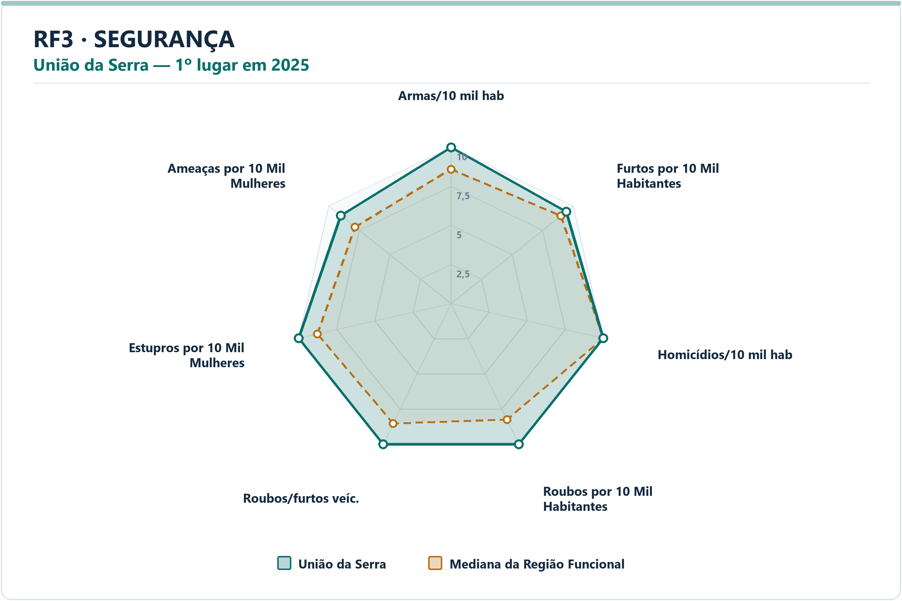
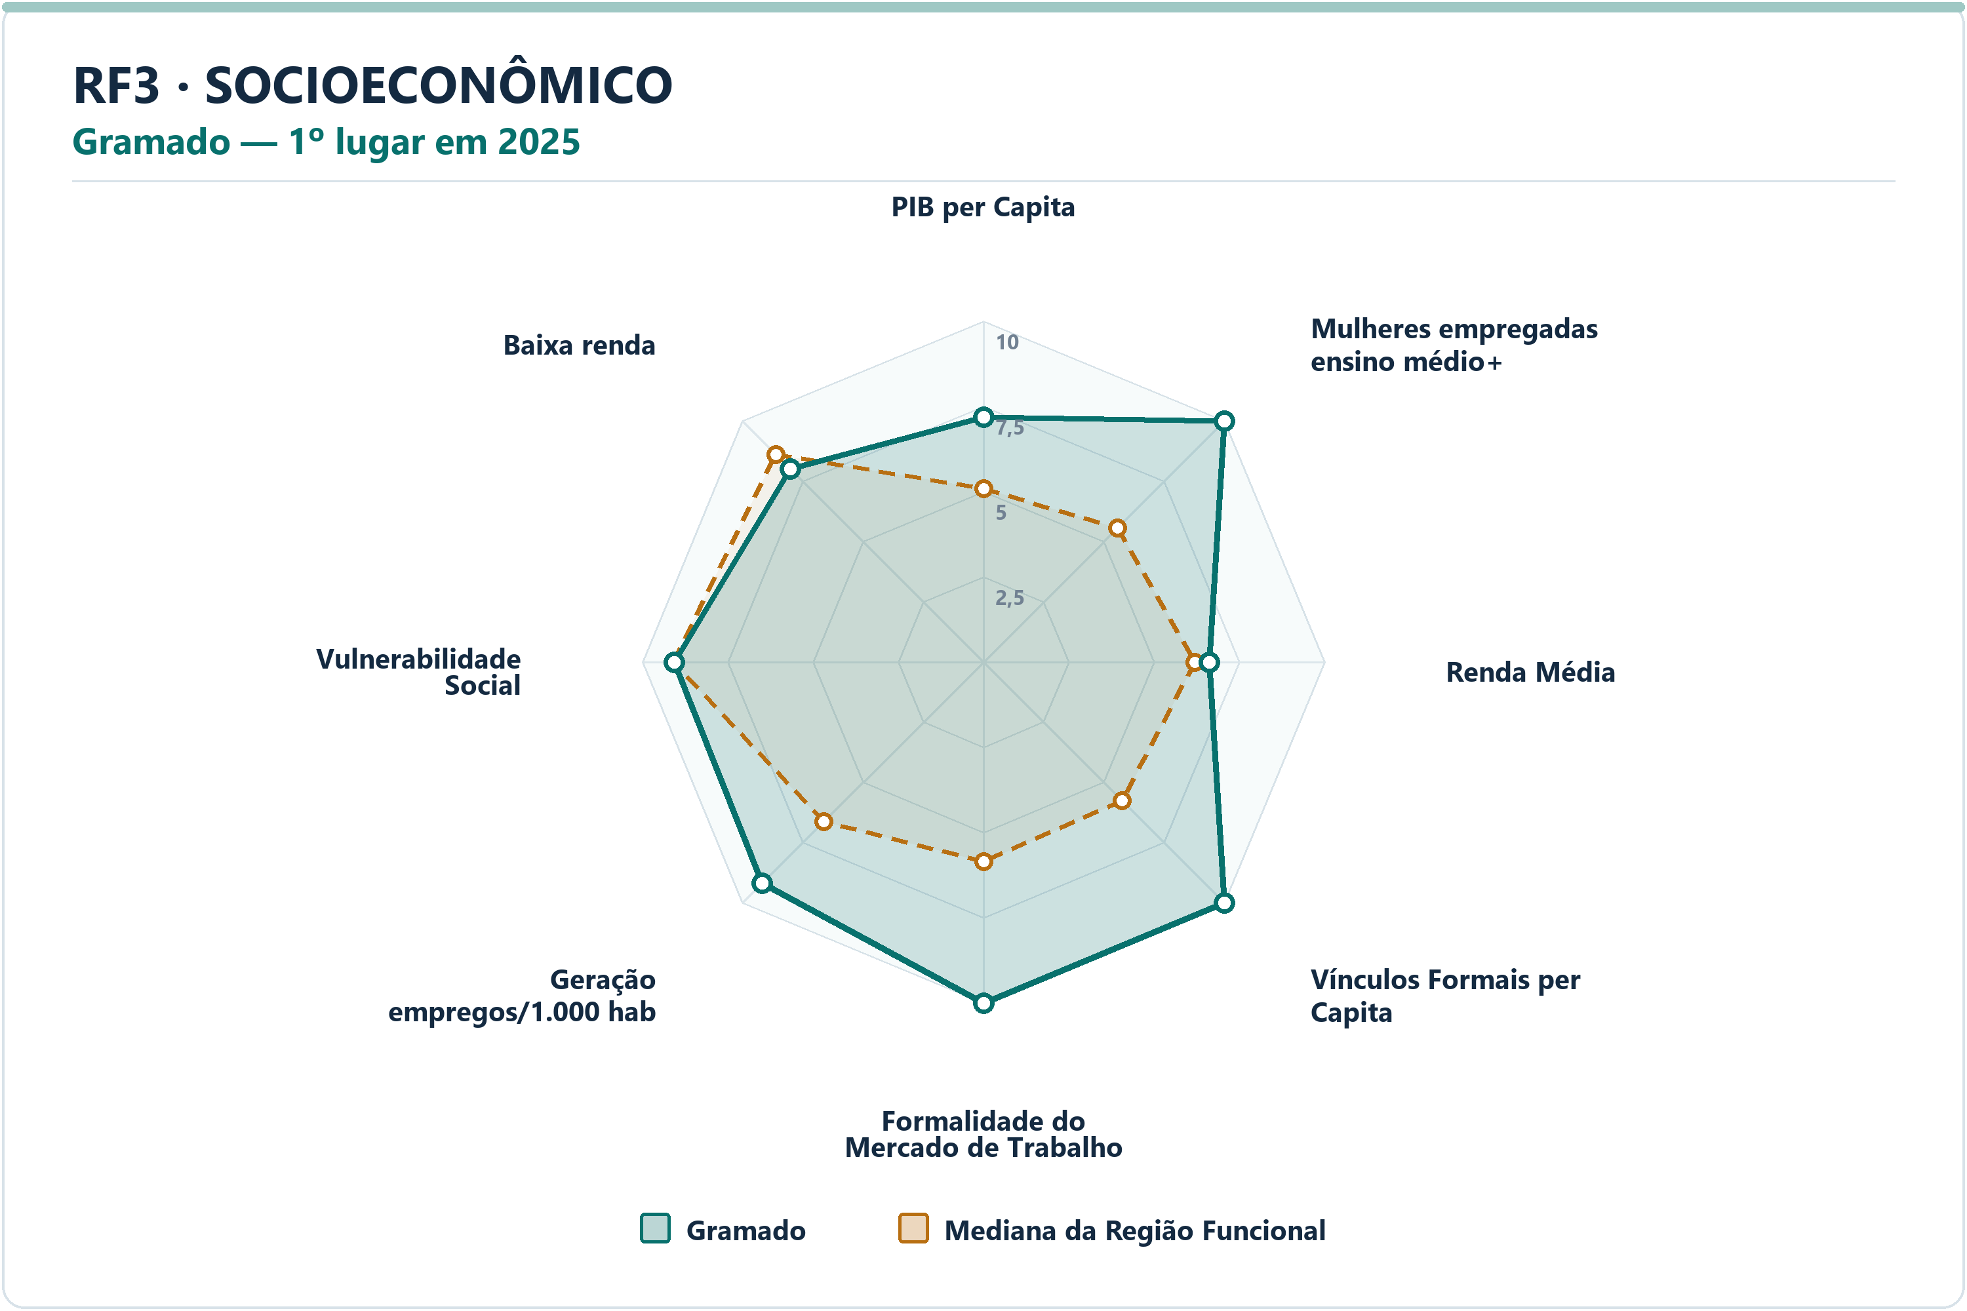
Socioeconômico | Gramado | Vulnerabilidade Social | 9.07 | 9.10 | -0.0317 | 16.9500 | 16.5507 | 26º | 49
Socioeconômico | Gramado | Proporção de Pessoas de Baixa Renda | 8.01 | 8.62 | -0.6075 | 4.3815 | 3.4342 | 34º | 49

RF4
RF4 — municípios líderes por dimensão — 2025
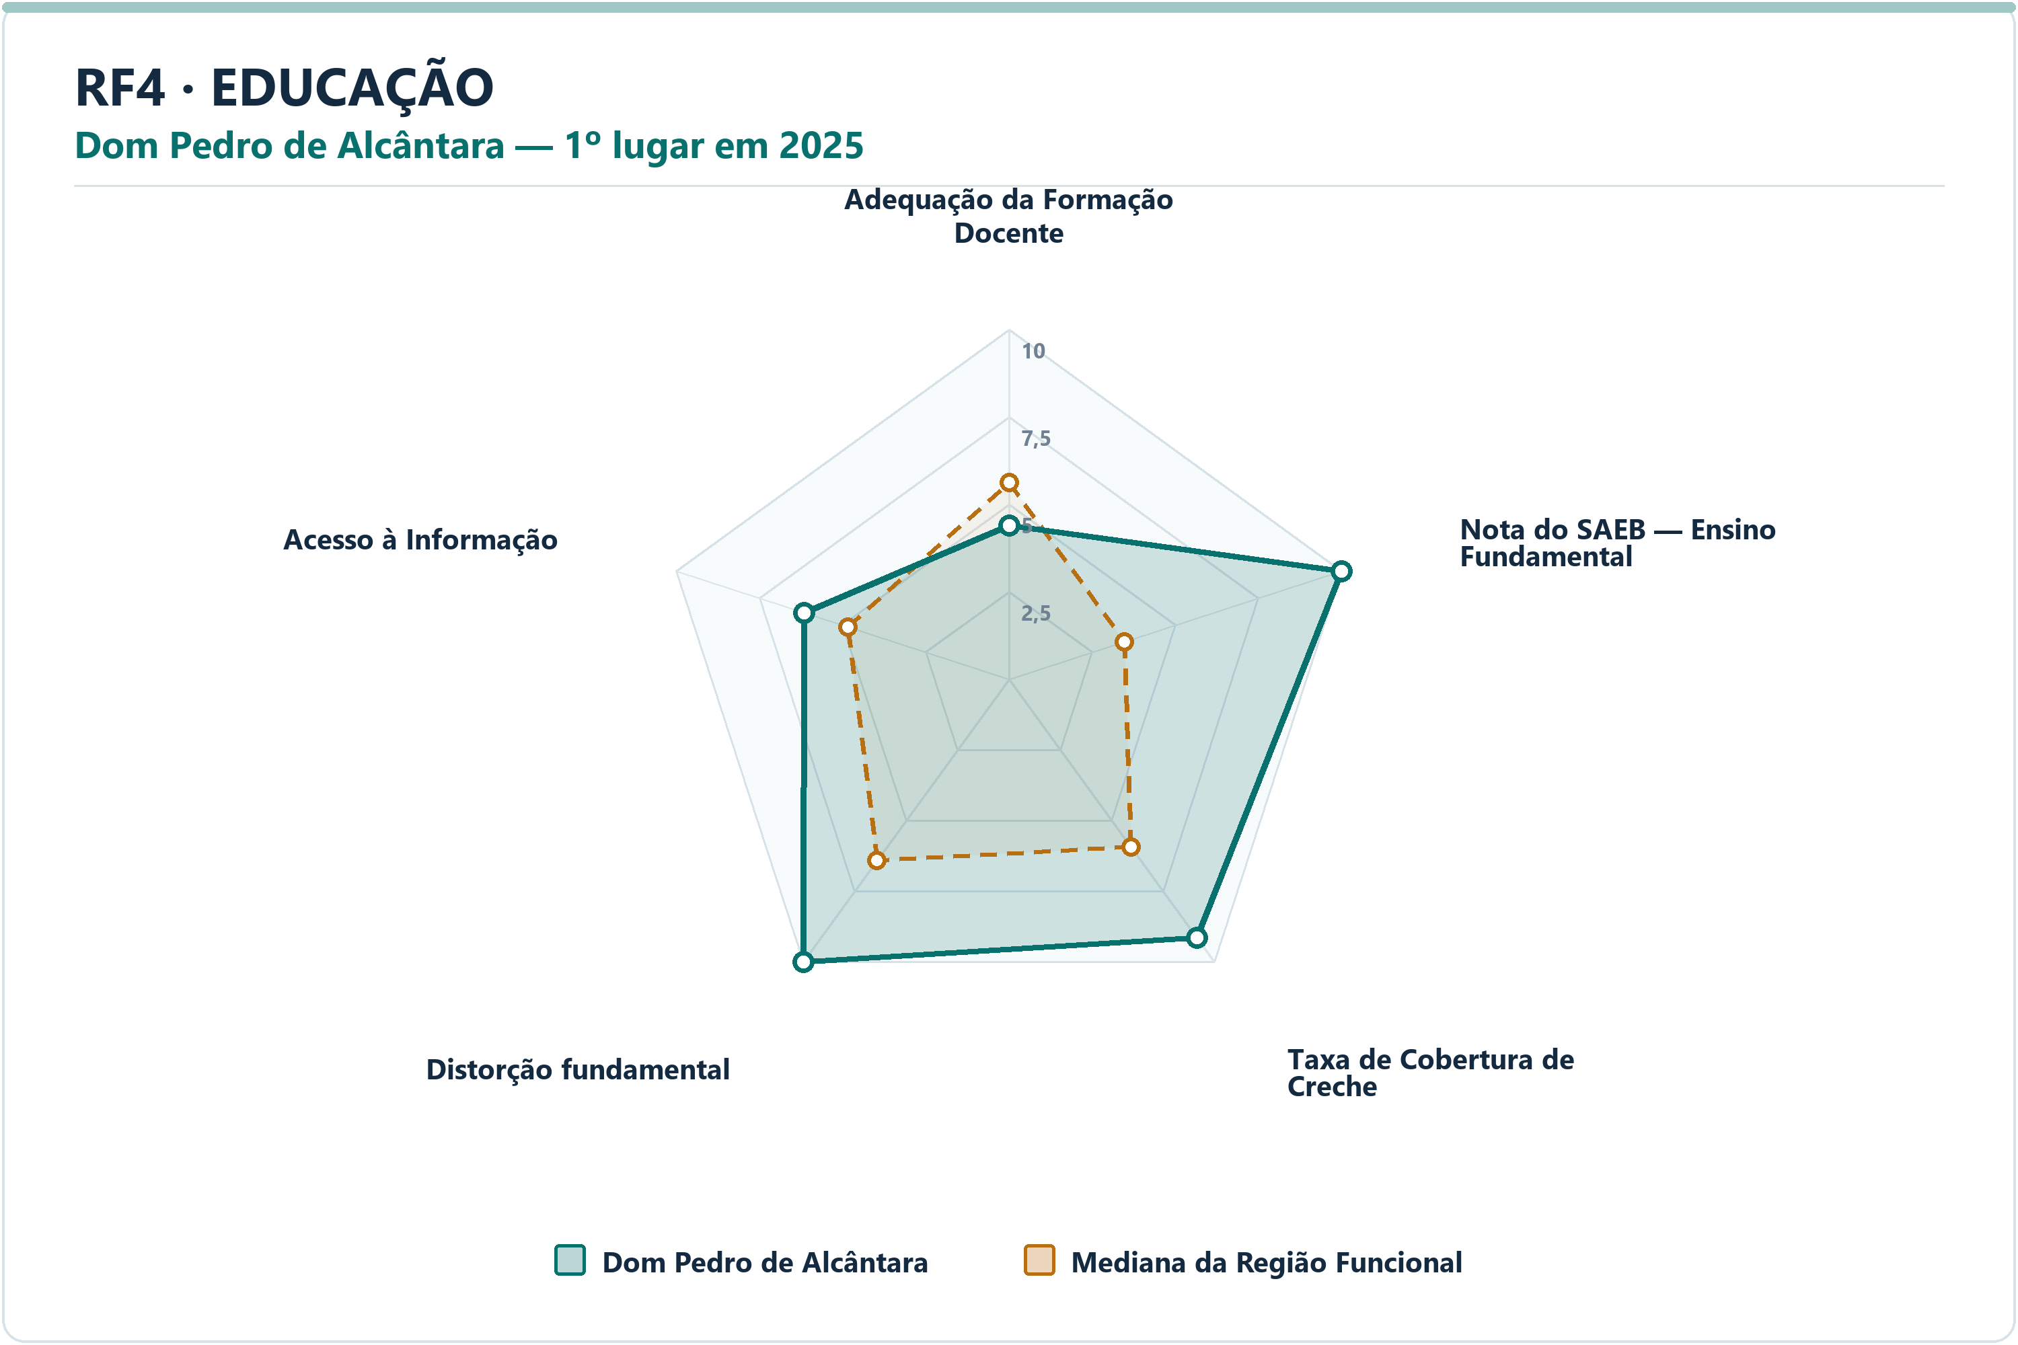
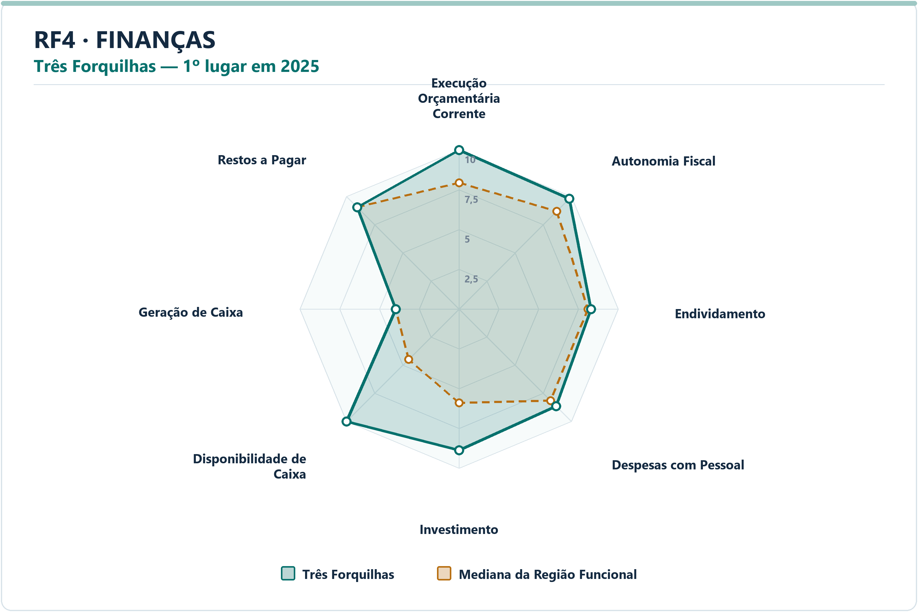
DIMENSÃO | MUNICÍPIO LÍDER | COREDE | POSIÇÃO | NOTA DA DIMENSÃO | INDICADORES | ARQUIVO PNG
Educação | Dom Pedro de Alcântara | Litoral | 1º | 8.62 | 5 | radar-rf4-educacao-dom-pedro-de-alcantara-2025.png
Finanças | Três Forquilhas | Litoral | 1º | 8.81 | 8 | radar-rf4-financas-tres-forquilhas-2025.png
Meio Ambiente | Capão da Canoa | Litoral | 1º | 9.71 | 6 | radar-rf4-meio_ambiente-capao-da-canoa-2025.png
Saúde | Balneário Pinhal | Litoral | 1º | 8.22 | 7 | radar-rf4-saude-balneario-pinhal-2025.png
Segurança | Mampituba | Litoral | 1º | 9.81 | 7 | radar-rf4-seguranca-mampituba-2025.png
Socioeconômico | Capivari do Sul | Litoral | 1º | 9.37 | 8 | radar-rf4-socioeconomico-capivari-do-sul-2025.png

DIMENSÃO | MUNICÍPIO | INDICADOR | NOTA MUNICÍPIO | MEDIANA RF | DIFERENÇA | VALOR ORIGINAL | MEDIANA ORIGINAL RF | RANK DO INDICADOR | AMOSTRA DA MEDIANA
Educação | Dom Pedro de Alcântara | Adequação da Formação Docente | 4.40 | 5.62 | -1.2159 | 68.5000 | 72.7000 | 13º | 21
Educação | Dom Pedro de Alcântara | Nota do SAEB — Ensino Fundamental | 10.00 | 3.47 | 6.5261 | 281.1550 | 235.8564 | 1º | 21
Educação | Dom Pedro de Alcântara | Taxa de Cobertura de Creche | 9.13 | 5.93 | 3.1977 | 69.8276 | 50.5587 | 3º | 21
Educação | Dom Pedro de Alcântara | Taxa de Distorção Idade-Série — Ensino Fundamental | 10.00 | 6.41 | 3.5872 | 3.6000 | 13.4000 | 1º | 21
Educação | Dom Pedro de Alcântara | Acesso à Informação | 6.15 | 4.84 | 1.3113 | 0.1753 | 0.1330 | 7º | 21
Finanças | Três Forquilhas | Execução Orçamentária Corrente | 10.00 | 7.94 | 2.0614 | 73.9691 | 84.4734 | 1º | 21
Finanças | Três Forquilhas | Autonomia Fiscal | 9.80 | 8.69 | 1.1065 | 90.2346 | 79.4318 | 4º | 21
Finanças | Três Forquilhas | Endividamento | 8.30 | 8.10 | 0.2016 | -6.6500 | -4.0000 | 9º | 21
Finanças | Três Forquilhas | Despesas com Pessoal | 8.63 | 8.13 | 0.4925 | 45.1900 | 46.5100 | 5º | 21
Finanças | Três Forquilhas | Investimento | 8.87 | 5.89 | 2.9729 | 13.3800 | 4.7867 | 2º | 21
Finanças | Três Forquilhas | Disponibilidade de Caixa | 10.00 | 4.48 | 5.5178 | 186.8145 | 11.2015 | 1º | 21
Finanças | Três Forquilhas | Geração de Caixa | 3.97 | 3.97 | 0.0000 | 1.2027 | 1.2027 | 11º | 21
Finanças | Três Forquilhas | Restos a Pagar | 9.06 | 9.06 | 0.0000 | 0.3618 | 0.3618 | 11º | 21
Meio Ambiente | Capão da Canoa | Desmatamento por Área | 9.71 | 7.08 | 2.6293 | 0.0333 | 0.1545 | 3º | 21
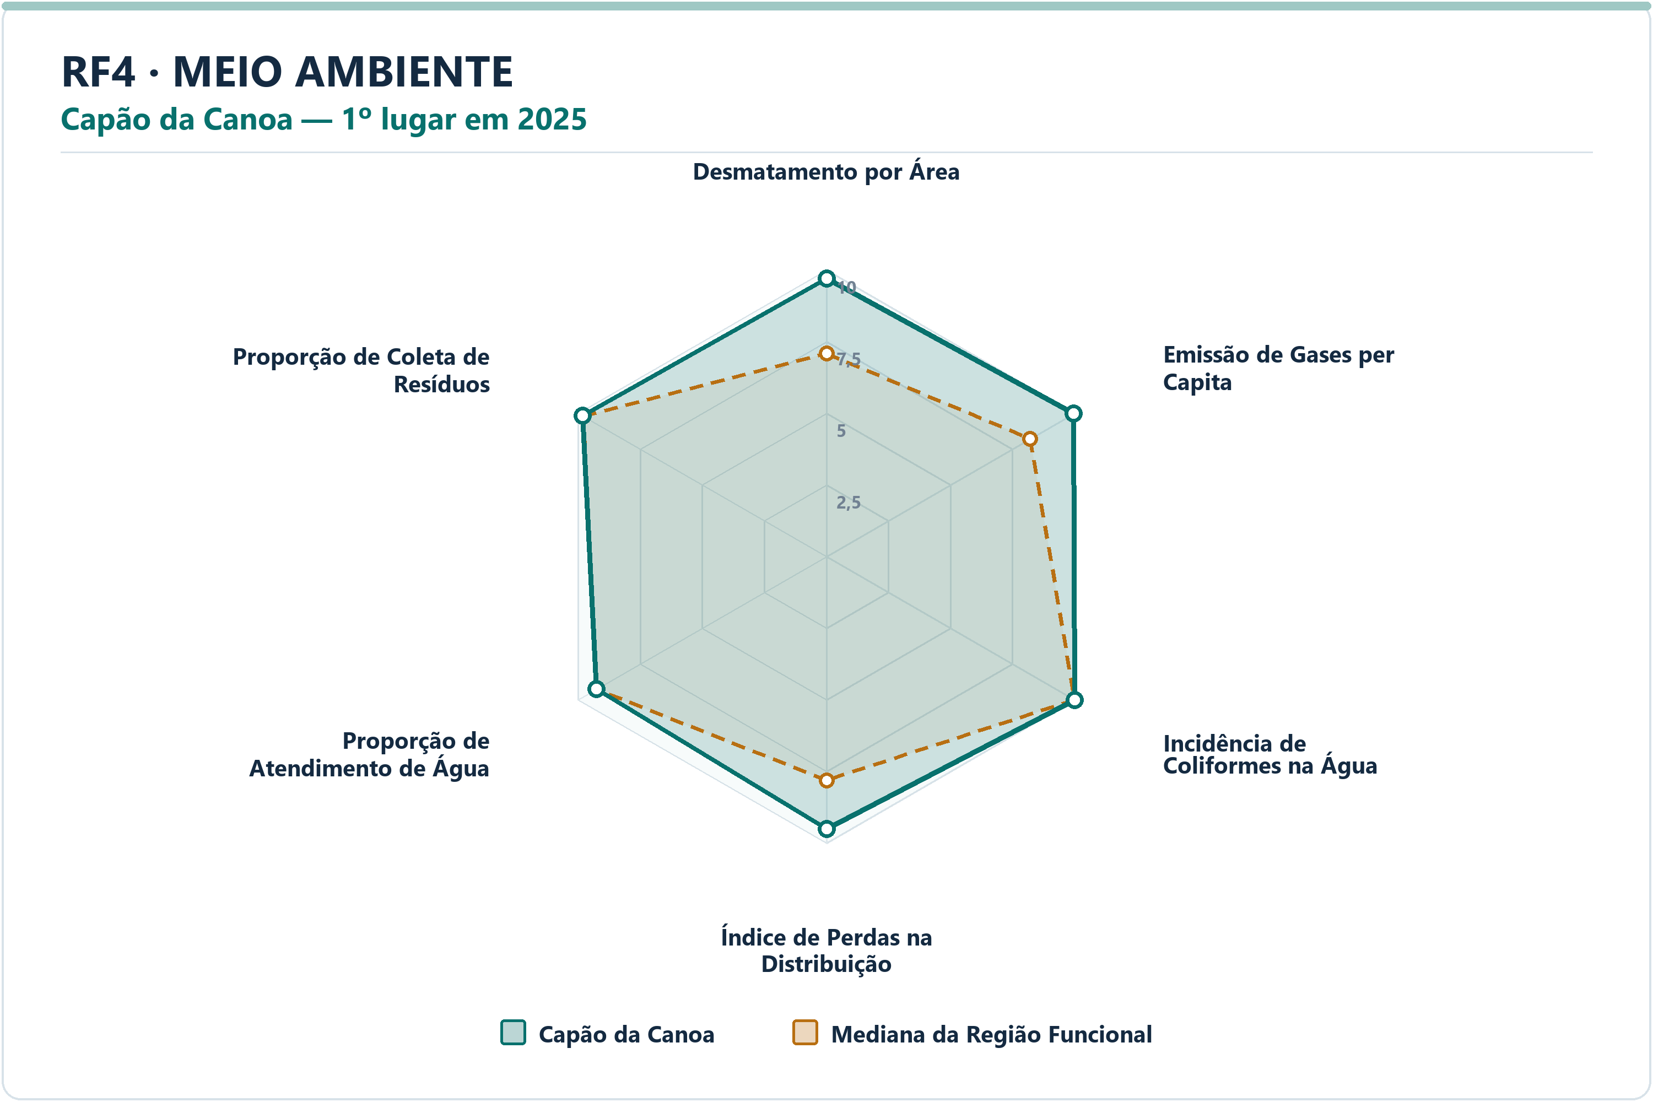
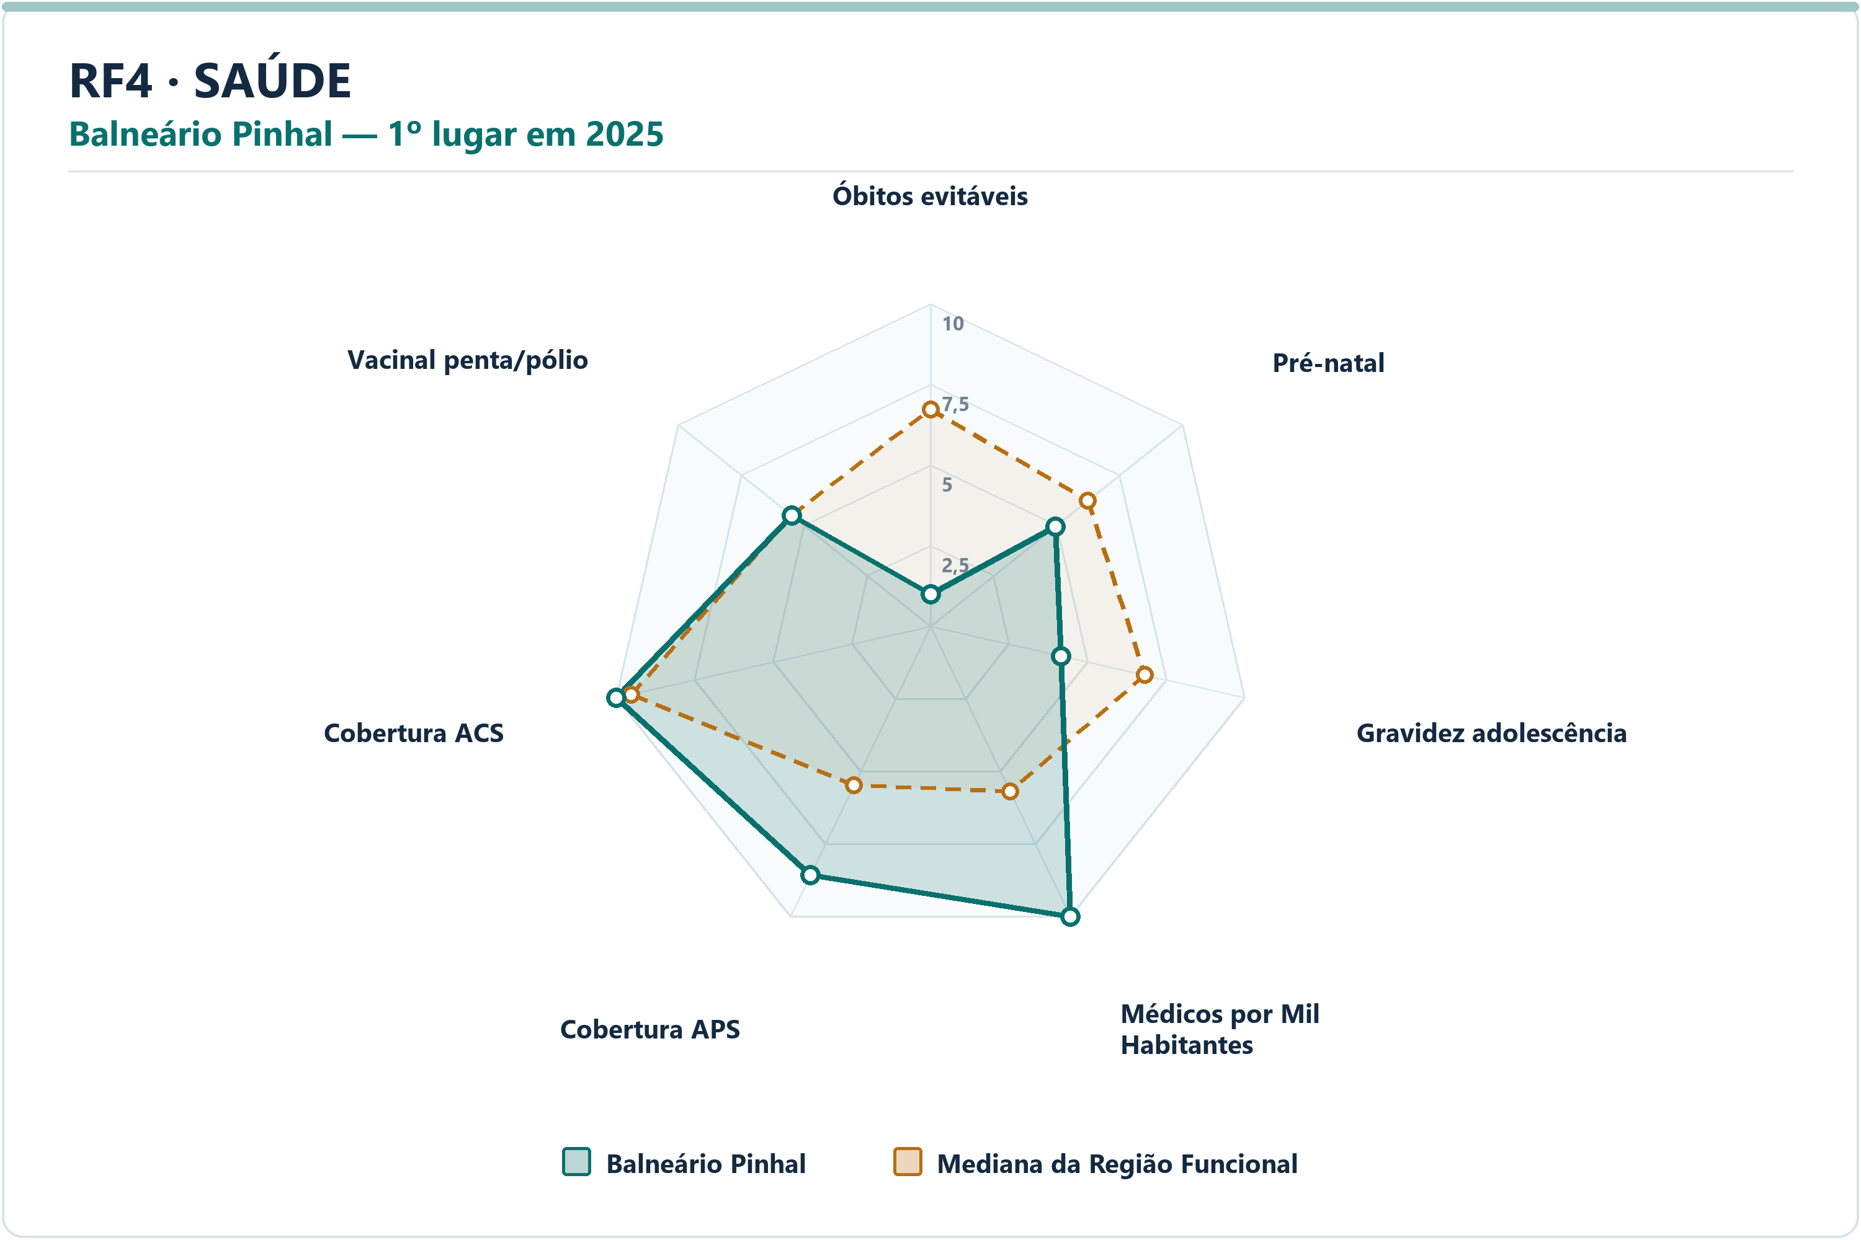
Meio Ambiente | Capão da Canoa | Emissão de Gases per Capita | 9.96 | 8.21 | 1.7528 | 1.5584 | 8.5943 | 4º | 21
Meio Ambiente | Capão da Canoa | Incidência de Coliformes na Água | 10.00 | 10.00 | 0.0000 | 0.0000 | 0.0000 | 1º | 21
Meio Ambiente | Capão da Canoa | Índice de Perdas na Distribuição | 9.50 | 7.81 | 1.6940 | 7.9300 | 21.3900 | 2º | 21
Meio Ambiente | Capão da Canoa | Proporção de Atendimento de Água | 9.27 | 9.27 | 0.0000 | 85.9800 | 87.1850 | 11º | 21
Meio Ambiente | Capão da Canoa | Proporção de Coleta de Resíduos | 9.83 | 9.81 | 0.0235 | 97.5600 | 97.3950 | 10º | 21
Saúde | Balneário Pinhal | Óbitos por Causas Evitáveis por Mil Habitantes | 1.00 | 6.73 | -5.7272 | 8.2623 | 4.8535 | 21º | 21
Saúde | Balneário Pinhal | Proporção de Consultas de Pré-natal | 4.96 | 6.24 | -1.2876 | 82.3529 | 86.5385 | 15º | 21
Saúde | Balneário Pinhal | Proporção de Gravidez na Adolescência | 4.15 | 6.82 | -2.6733 | 12.6050 | 8.7500 | 18º | 21
Saúde | Balneário Pinhal | Médicos por Mil Habitantes | 10.00 | 5.69 | 4.3131 | 4.2172 | 1.2890 | 1º | 21
Saúde | Balneário Pinhal | Cobertura de Atenção Primária à Saúde | 8.56 | 5.48 | 3.0781 | 159.3911 | 112.9461 | 3º | 21
Saúde | Balneário Pinhal | Cobertura de Agentes Comunitários de Saúde | 10.00 | 9.51 | 0.4859 | 100.0000 | 88.5200 | 1º | 21
Saúde | Balneário Pinhal | Cobertura Vacinal Média — Pentavalente e Poliomielite | 5.51 | 5.51 | 0.0000 | 94.1176 | 94.1176 | 11º | 21
Segurança | Mampituba | Delitos com Armas por 10 Mil Habitantes | 10.00 | 7.21 | 2.7896 | 0.0000 | 5.2945 | 1º | 21
Segurança | Mampituba | Furtos por 10 Mil Habitantes | 10.00 | 8.11 | 1.8899 | 15.6104 | 96.7367 | 1º | 21
Segurança | Mampituba | Homicídios Dolosos por 10 Mil Habitantes | 10.00 | 10.00 | 0.0000 | 0.0000 | 0.0000 | 1º | 21
Segurança | Mampituba | Roubos por 10 Mil Habitantes | 10.00 | 8.88 | 1.1212 | 0.0000 | 4.3791 | 1º | 21
Segurança | Mampituba | Roubos e Furtos de Veículos por 10 Mil Veículos | 10.00 | 7.14 | 2.8612 | 0.0000 | 8.9546 | 1º | 21
Segurança | Mampituba | Estupros por 10 Mil Mulheres | 7.53 | 7.53 | 0.0000 | 6.4599 | 6.4599 | 11º | 21
Segurança | Mampituba | Ameaças por 10 Mil Mulheres | 9.92 | 8.86 | 1.0554 | 19.3798 | 59.9856 | 2º | 21
Socioeconômico | Capivari do Sul | PIB per Capita | 10.00 | 3.56 | 6.4402 | 98740.4203 | 32545.1264 | 1º | 21
Socioeconômico | Capivari do Sul | Mulheres Empregadas com Ensino Médio ou Mais por 1.000 Mulheres | 9.07 | 6.92 | 2.1533 | 225.8697 | 159.7486 | 3º | 21
Socioeconômico | Capivari do Sul | Renda Média | 10.00 | 5.61 | 4.3889 | 3447.3283 | 2803.1956 | 1º | 21
Socioeconômico | Capivari do Sul | Vínculos Formais per Capita | 10.00 | 6.70 | 3.2976 | 0.3543 | 0.1910 | 1º | 21
Socioeconômico | Capivari do Sul | Formalidade do Mercado de Trabalho | 9.92 | 6.81 | 3.1083 | 0.4856 | 0.2704 | 2º | 21
Socioeconômico | Capivari do Sul | Geração de Emprego por 1.000 Habitantes | 10.00 | 6.21 | 3.7884 | 0.0159 | 0.0056 | 1º | 21
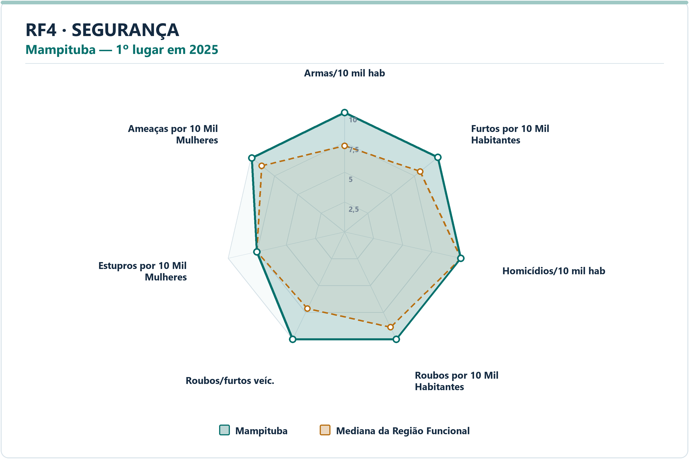
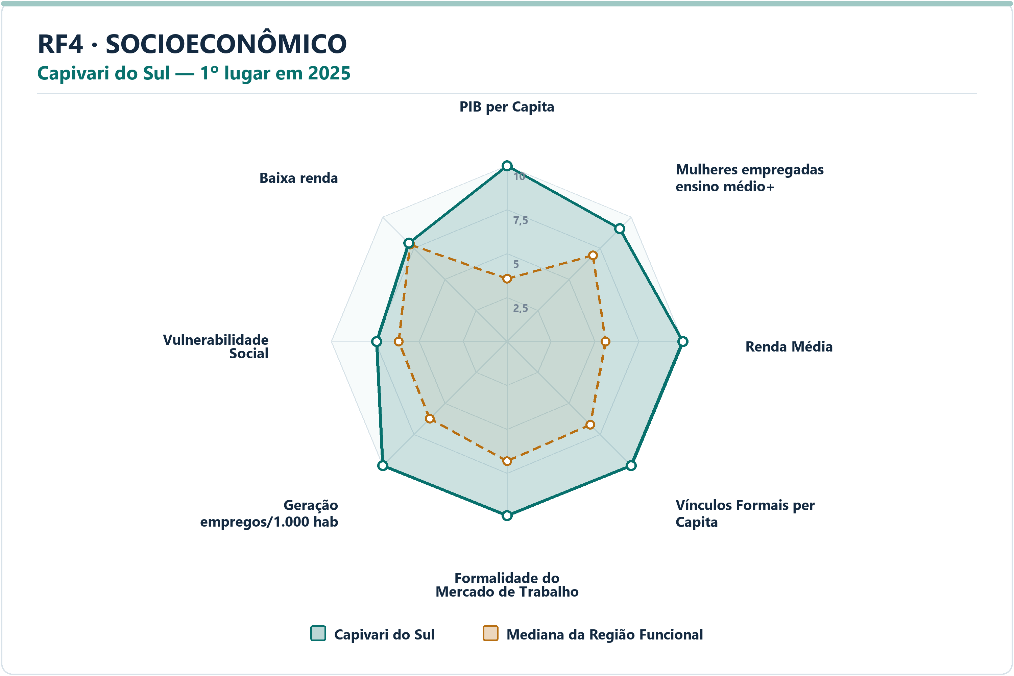
Socioeconômico | Capivari do Sul | Vulnerabilidade Social | 7.41 | 6.16 | 1.2425 | 35.6618 | 40.9928 | 5º | 21
Socioeconômico | Capivari do Sul | Proporção de Pessoas de Baixa Renda | 7.91 | 7.79 | 0.1172 | 7.8794 | 7.9721 | 10º | 21

RF5
RF5 — municípios líderes por dimensão — 2025
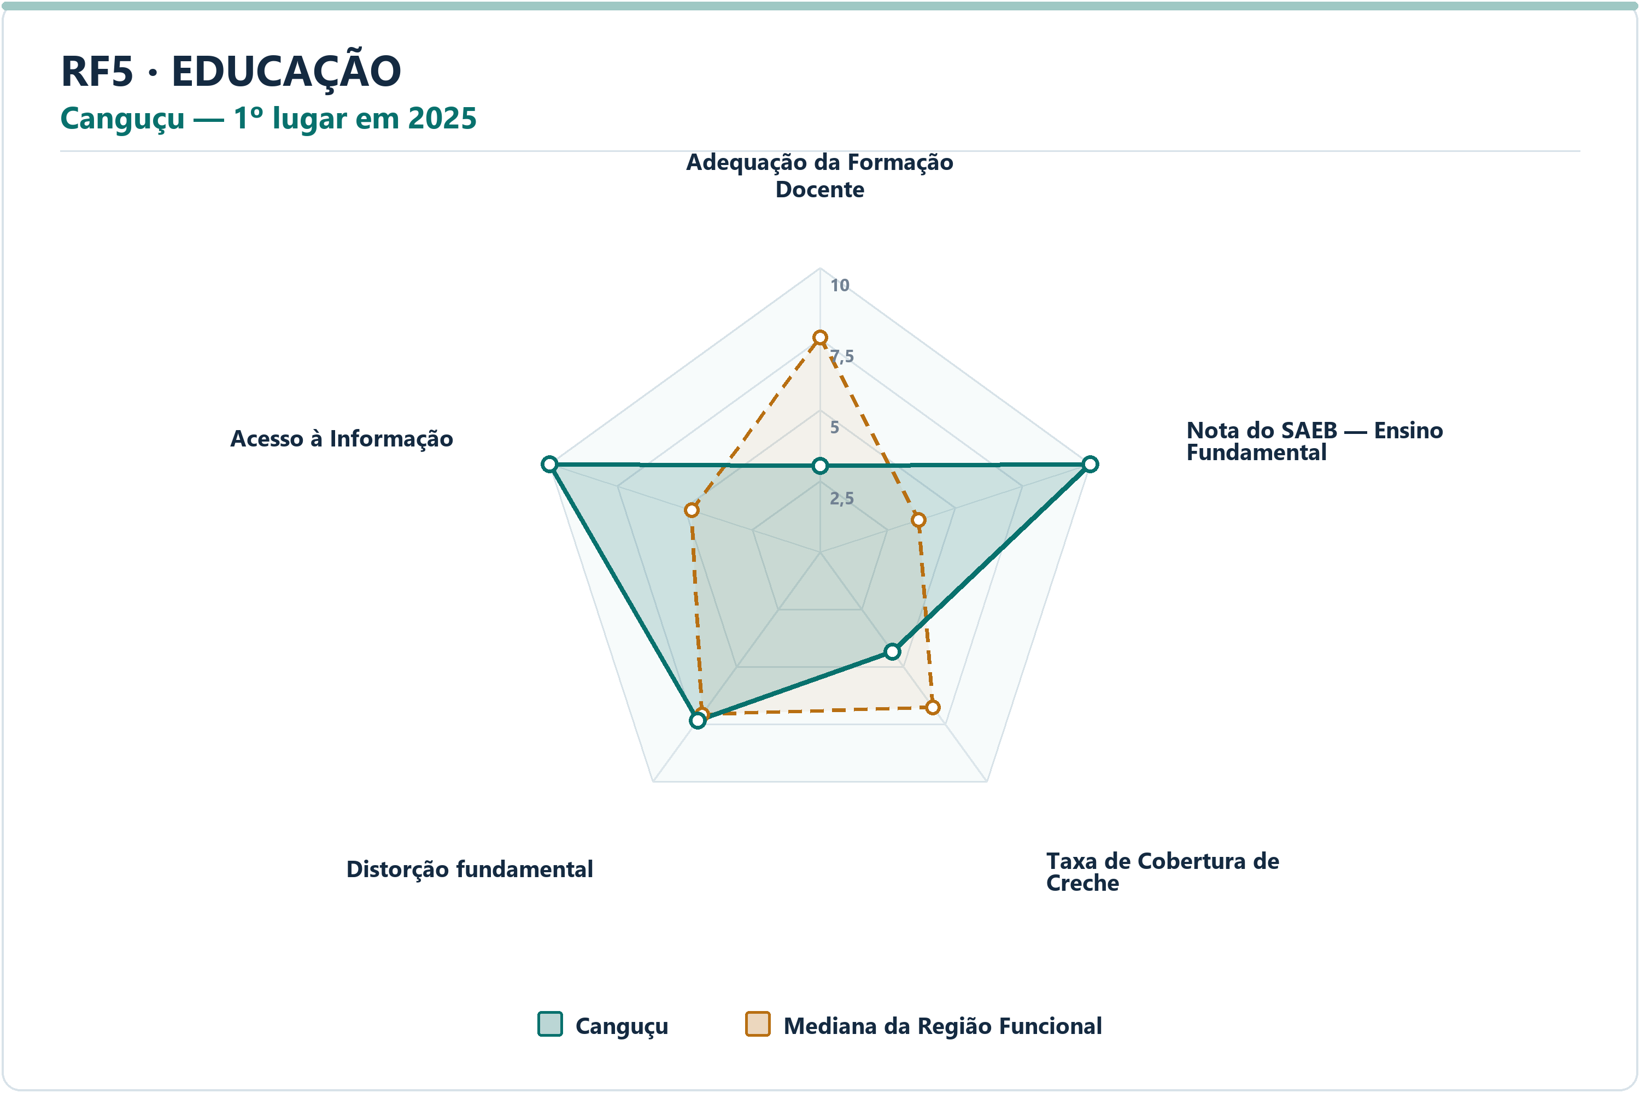
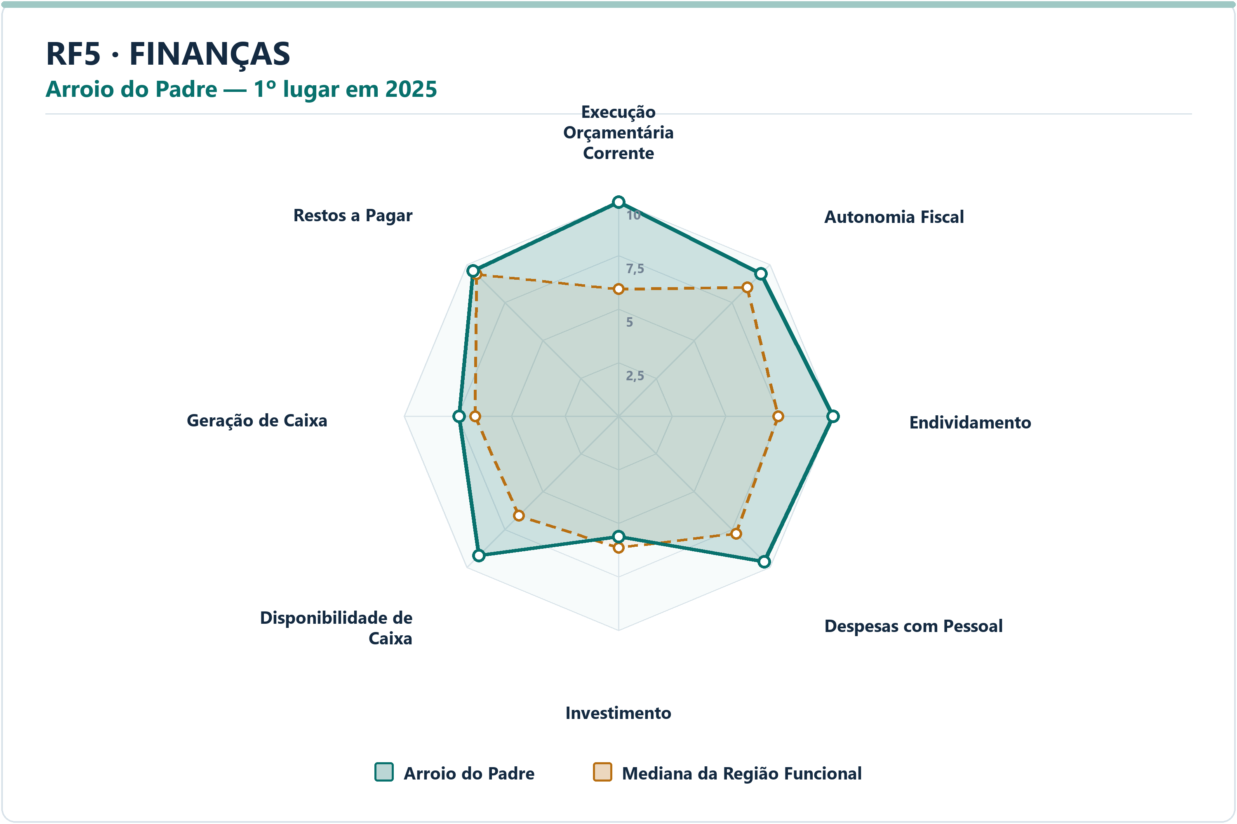
DIMENSÃO | MUNICÍPIO LÍDER | COREDE | POSIÇÃO | NOTA DA DIMENSÃO | INDICADORES | ARQUIVO PNG
Educação | Canguçu | Sul | 1º | 7.63 | 5 | radar-rf5-educacao-cangucu-2025.png
Finanças | Arroio do Padre | Sul | 1º | 9.01 | 8 | radar-rf5-financas-arroio-do-padre-2025.png
Meio Ambiente | Rio Grande | Sul | 1º | 9.59 | 6 | radar-rf5-meio_ambiente-rio-grande-2025.png
Saúde | Arroio do Padre | Sul | 1º | 7.90 | 7 | radar-rf5-saude-arroio-do-padre-2025.png
Segurança | Turuçu | Sul | 1º | 9.54 | 7 | radar-rf5-seguranca-turucu-2025.png
Socioeconômico | Chuí | Sul | 1º | 8.67 | 8 | radar-rf5-socioeconomico-chui-2025.png

DIMENSÃO | MUNICÍPIO | INDICADOR | NOTA MUNICÍPIO | MEDIANA RF | DIFERENÇA | VALOR ORIGINAL | MEDIANA ORIGINAL RF | RANK DO INDICADOR | AMOSTRA DA MEDIANA
Educação | Canguçu | Adequação da Formação Docente | 3.03 | 7.55 | -4.5234 | 53.3000 | 73.3500 | 21º | 22
Educação | Canguçu | Nota do SAEB — Ensino Fundamental | 10.00 | 3.66 | 6.3412 | 256.6286 | 225.2039 | 1º | 22
Educação | Canguçu | Taxa de Cobertura de Creche | 4.35 | 6.76 | -2.4059 | 23.1635 | 33.2730 | 20º | 22
Educação | Canguçu | Taxa de Distorção Idade-Série — Ensino Fundamental | 7.32 | 7.06 | 0.2605 | 14.9000 | 15.3500 | 11º | 22
Educação | Canguçu | Acesso à Informação | 10.00 | 4.75 | 5.2522 | 0.3744 | 0.1259 | 1º | 22
Finanças | Arroio do Padre | Execução Orçamentária Corrente | 10.00 | 5.92 | 4.0767 | 80.0356 | 92.6187 | 1º | 22
Finanças | Arroio do Padre | Autonomia Fiscal | 9.39 | 8.49 | 0.8956 | 87.0357 | 83.2957 | 6º | 22
Finanças | Arroio do Padre | Endividamento | 10.00 | 7.45 | 2.5479 | -65.9700 | -12.3200 | 1º | 22
Finanças | Arroio do Padre | Despesas com Pessoal | 9.61 | 7.76 | 1.8546 | 39.5900 | 47.1450 | 3º | 22
Finanças | Arroio do Padre | Investimento | 5.62 | 6.15 | -0.5239 | 4.2331 | 4.8790 | 14º | 22
Finanças | Arroio do Padre | Disponibilidade de Caixa | 9.21 | 6.58 | 2.6280 | 48.4927 | 19.1026 | 3º | 22
Finanças | Arroio do Padre | Geração de Caixa | 7.44 | 6.69 | 0.7518 | 1.4292 | 1.1775 | 8º | 22
Finanças | Arroio do Padre | Restos a Pagar | 9.57 | 9.36 | 0.2186 | 0.5270 | 0.6957 | 8º | 22
Meio Ambiente | Rio Grande | Desmatamento por Área | 9.75 | 5.76 | 3.9892 | 0.1568 | 0.9255 | 2º | 22
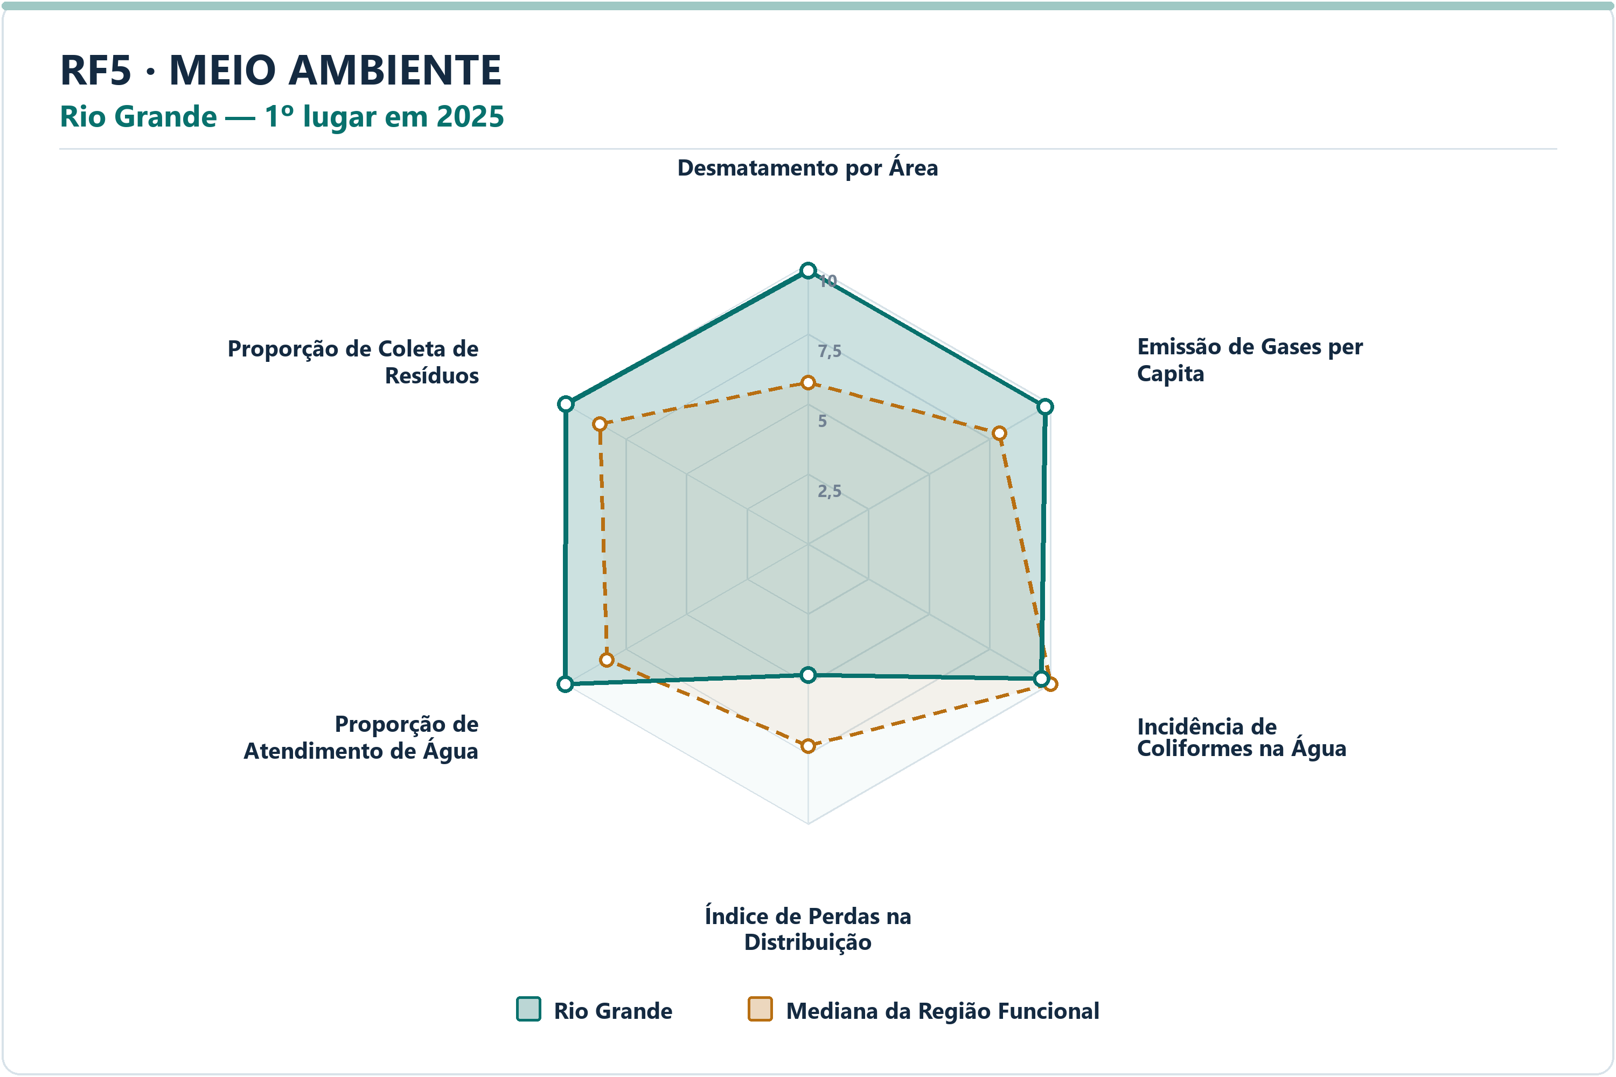
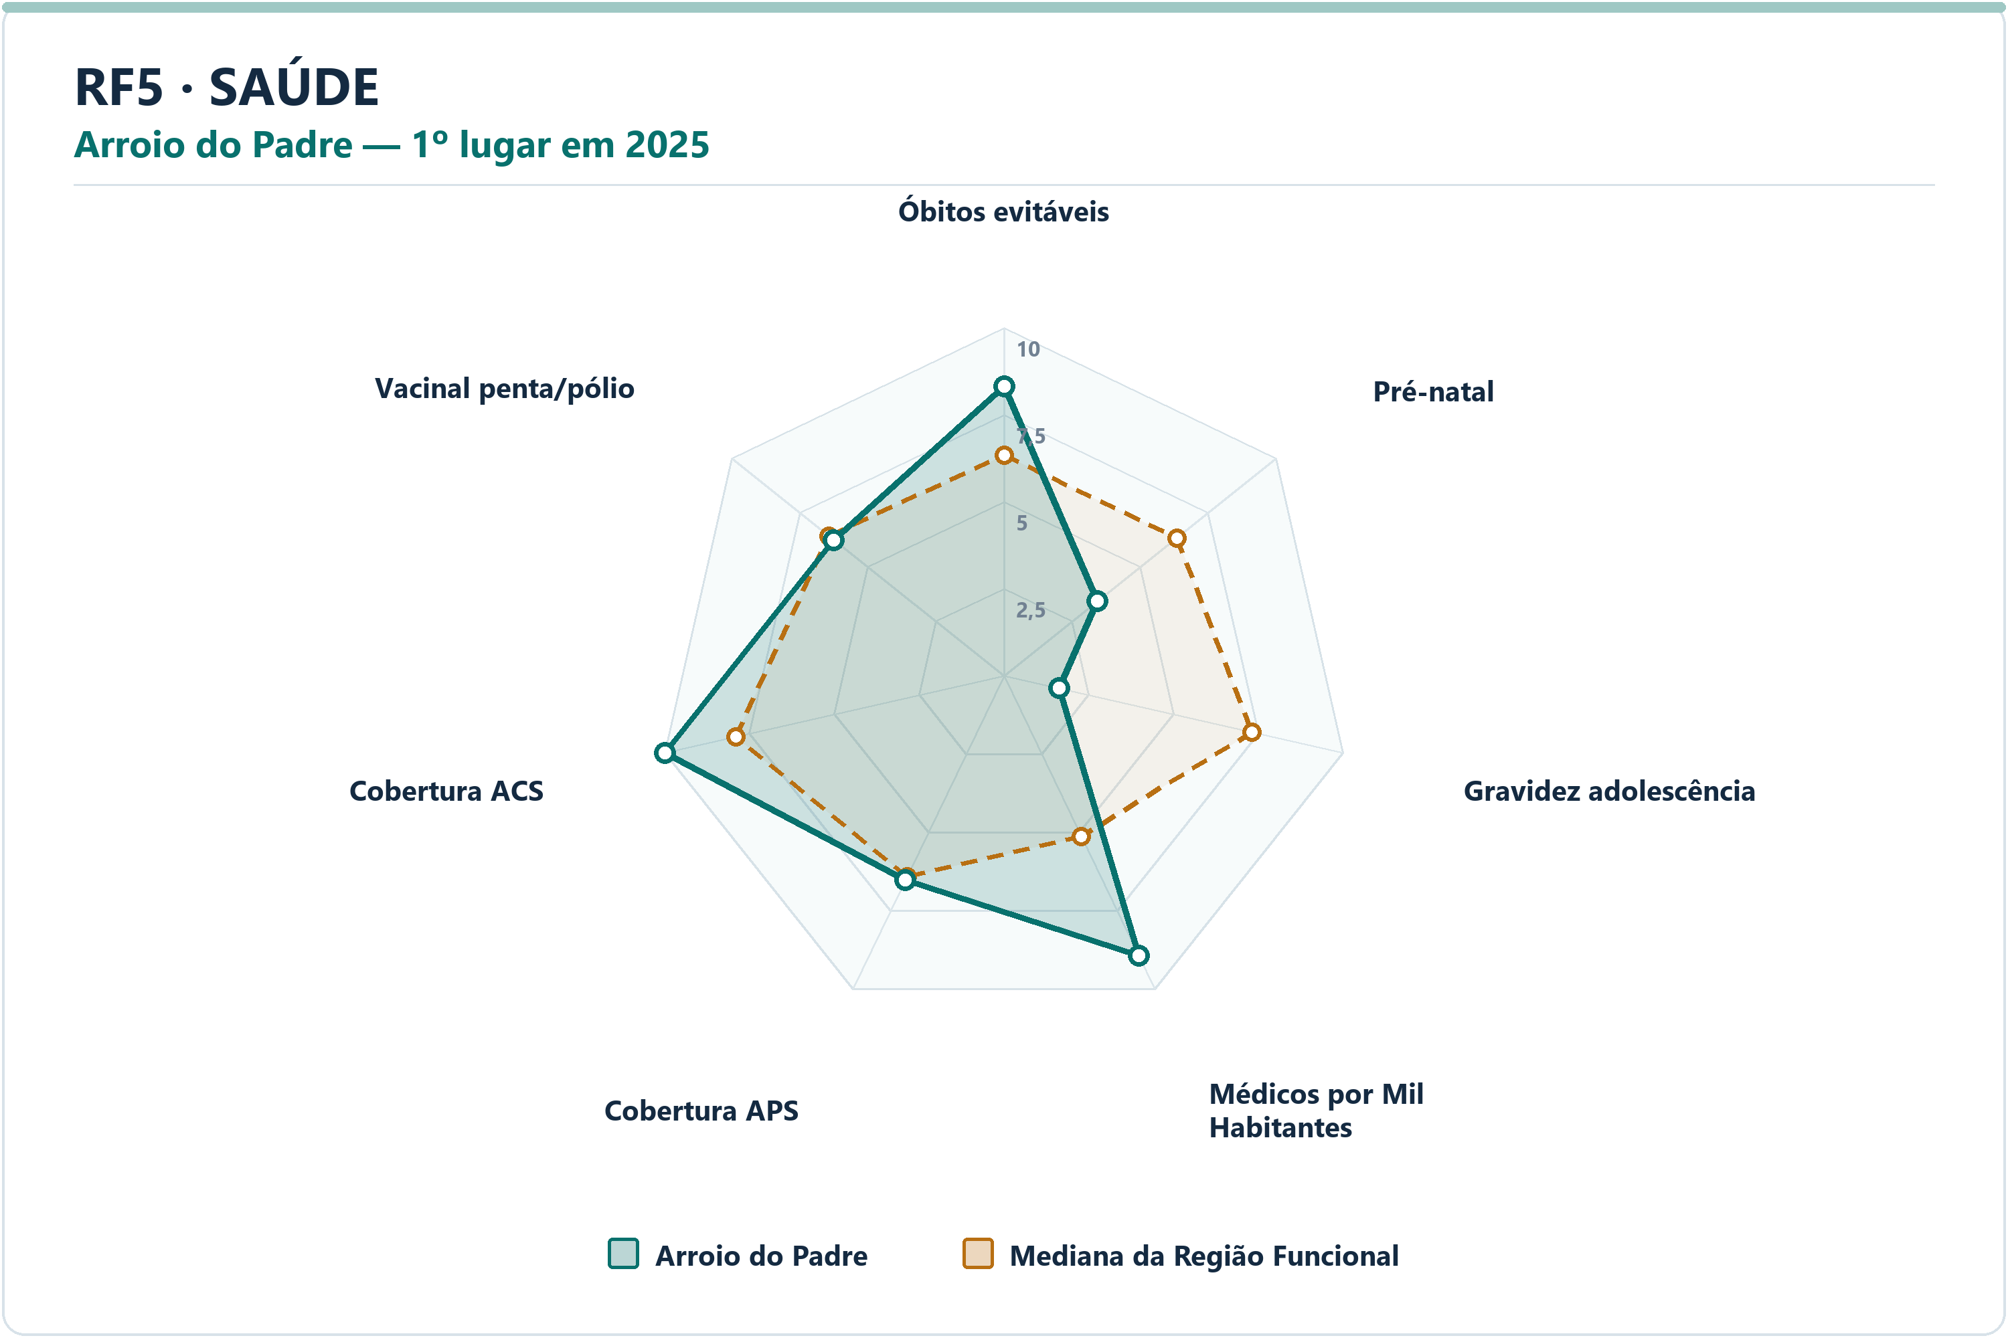
Meio Ambiente | Rio Grande | Emissão de Gases per Capita | 9.79 | 7.89 | 1.8991 | 5.0506 | 21.8329 | 2º | 22
Meio Ambiente | Rio Grande | Incidência de Coliformes na Água | 9.62 | 10.00 | -0.3816 | 0.0500 | 0.0000 | 18º | 22
Meio Ambiente | Rio Grande | Índice de Perdas na Distribuição | 4.69 | 7.21 | -2.5254 | 39.7300 | 27.6900 | 18º | 22
Meio Ambiente | Rio Grande | Proporção de Atendimento de Água | 10.00 | 8.28 | 1.7159 | 100.0000 | 71.3350 | 1º | 22
Meio Ambiente | Rio Grande | Proporção de Coleta de Resíduos | 9.99 | 8.57 | 1.4170 | 99.9100 | 86.2600 | 3º | 22
Saúde | Arroio do Padre | Óbitos por Causas Evitáveis por Mil Habitantes | 8.33 | 6.34 | 1.9864 | 4.5266 | 5.3588 | 3º | 22
Saúde | Arroio do Padre | Proporção de Consultas de Pré-natal | 3.43 | 6.35 | -2.9189 | 71.4286 | 81.0505 | 20º | 22
Saúde | Arroio do Padre | Proporção de Gravidez na Adolescência | 1.62 | 7.31 | -5.6901 | 14.2857 | 8.6662 | 19º | 22
Saúde | Arroio do Padre | Médicos por Mil Habitantes | 8.94 | 5.13 | 3.8089 | 4.1509 | 1.5927 | 3º | 22
Saúde | Arroio do Padre | Cobertura de Atenção Primária à Saúde | 6.52 | 6.42 | 0.1016 | 132.0257 | 129.8993 | 10º | 22
Saúde | Arroio do Padre | Cobertura de Agentes Comunitários de Saúde | 10.00 | 7.91 | 2.0928 | 100.0000 | 81.2800 | 1º | 22
Saúde | Arroio do Padre | Cobertura Vacinal Média — Pentavalente e Poliomielite | 6.25 | 6.44 | -0.1896 | 86.7647 | 88.8453 | 15º | 22
Segurança | Turuçu | Delitos com Armas por 10 Mil Habitantes | 8.16 | 7.14 | 1.0167 | 2.8670 | 4.2500 | 6º | 22
Segurança | Turuçu | Furtos por 10 Mil Habitantes | 8.42 | 7.10 | 1.3282 | 51.6055 | 74.0787 | 6º | 22
Segurança | Turuçu | Homicídios Dolosos por 10 Mil Habitantes | 10.00 | 9.58 | 0.4215 | 0.0000 | 0.3352 | 1º | 22
Segurança | Turuçu | Roubos por 10 Mil Habitantes | 10.00 | 8.39 | 1.6098 | 0.0000 | 3.7441 | 1º | 22
Segurança | Turuçu | Roubos e Furtos de Veículos por 10 Mil Veículos | 10.00 | 8.18 | 1.8193 | 0.0000 | 2.4586 | 1º | 22
Segurança | Turuçu | Estupros por 10 Mil Mulheres | 10.00 | 8.53 | 1.4730 | 0.0000 | 2.6285 | 1º | 22
Segurança | Turuçu | Ameaças por 10 Mil Mulheres | 10.00 | 8.32 | 1.6790 | 17.4520 | 38.2992 | 1º | 22
Socioeconômico | Chuí | PIB per Capita | 9.87 | 4.47 | 5.4016 | 81784.8755 | 36846.5047 | 2º | 22
Socioeconômico | Chuí | Mulheres Empregadas com Ensino Médio ou Mais por 1.000 Mulheres | 10.00 | 4.34 | 5.6595 | 257.2386 | 114.1758 | 1º | 22
Socioeconômico | Chuí | Renda Média | 1.00 | 5.13 | -4.1348 | 2252.6685 | 2866.0998 | 22º | 22
Socioeconômico | Chuí | Vínculos Formais per Capita | 10.00 | 4.57 | 5.4319 | 0.3514 | 0.1577 | 1º | 22
Socioeconômico | Chuí | Formalidade do Mercado de Trabalho | 10.00 | 4.51 | 5.4890 | 0.4818 | 0.2170 | 1º | 22
Socioeconômico | Chuí | Geração de Emprego por 1.000 Habitantes | 9.00 | 5.77 | 3.2326 | 0.0172 | 0.0022 | 2º | 22
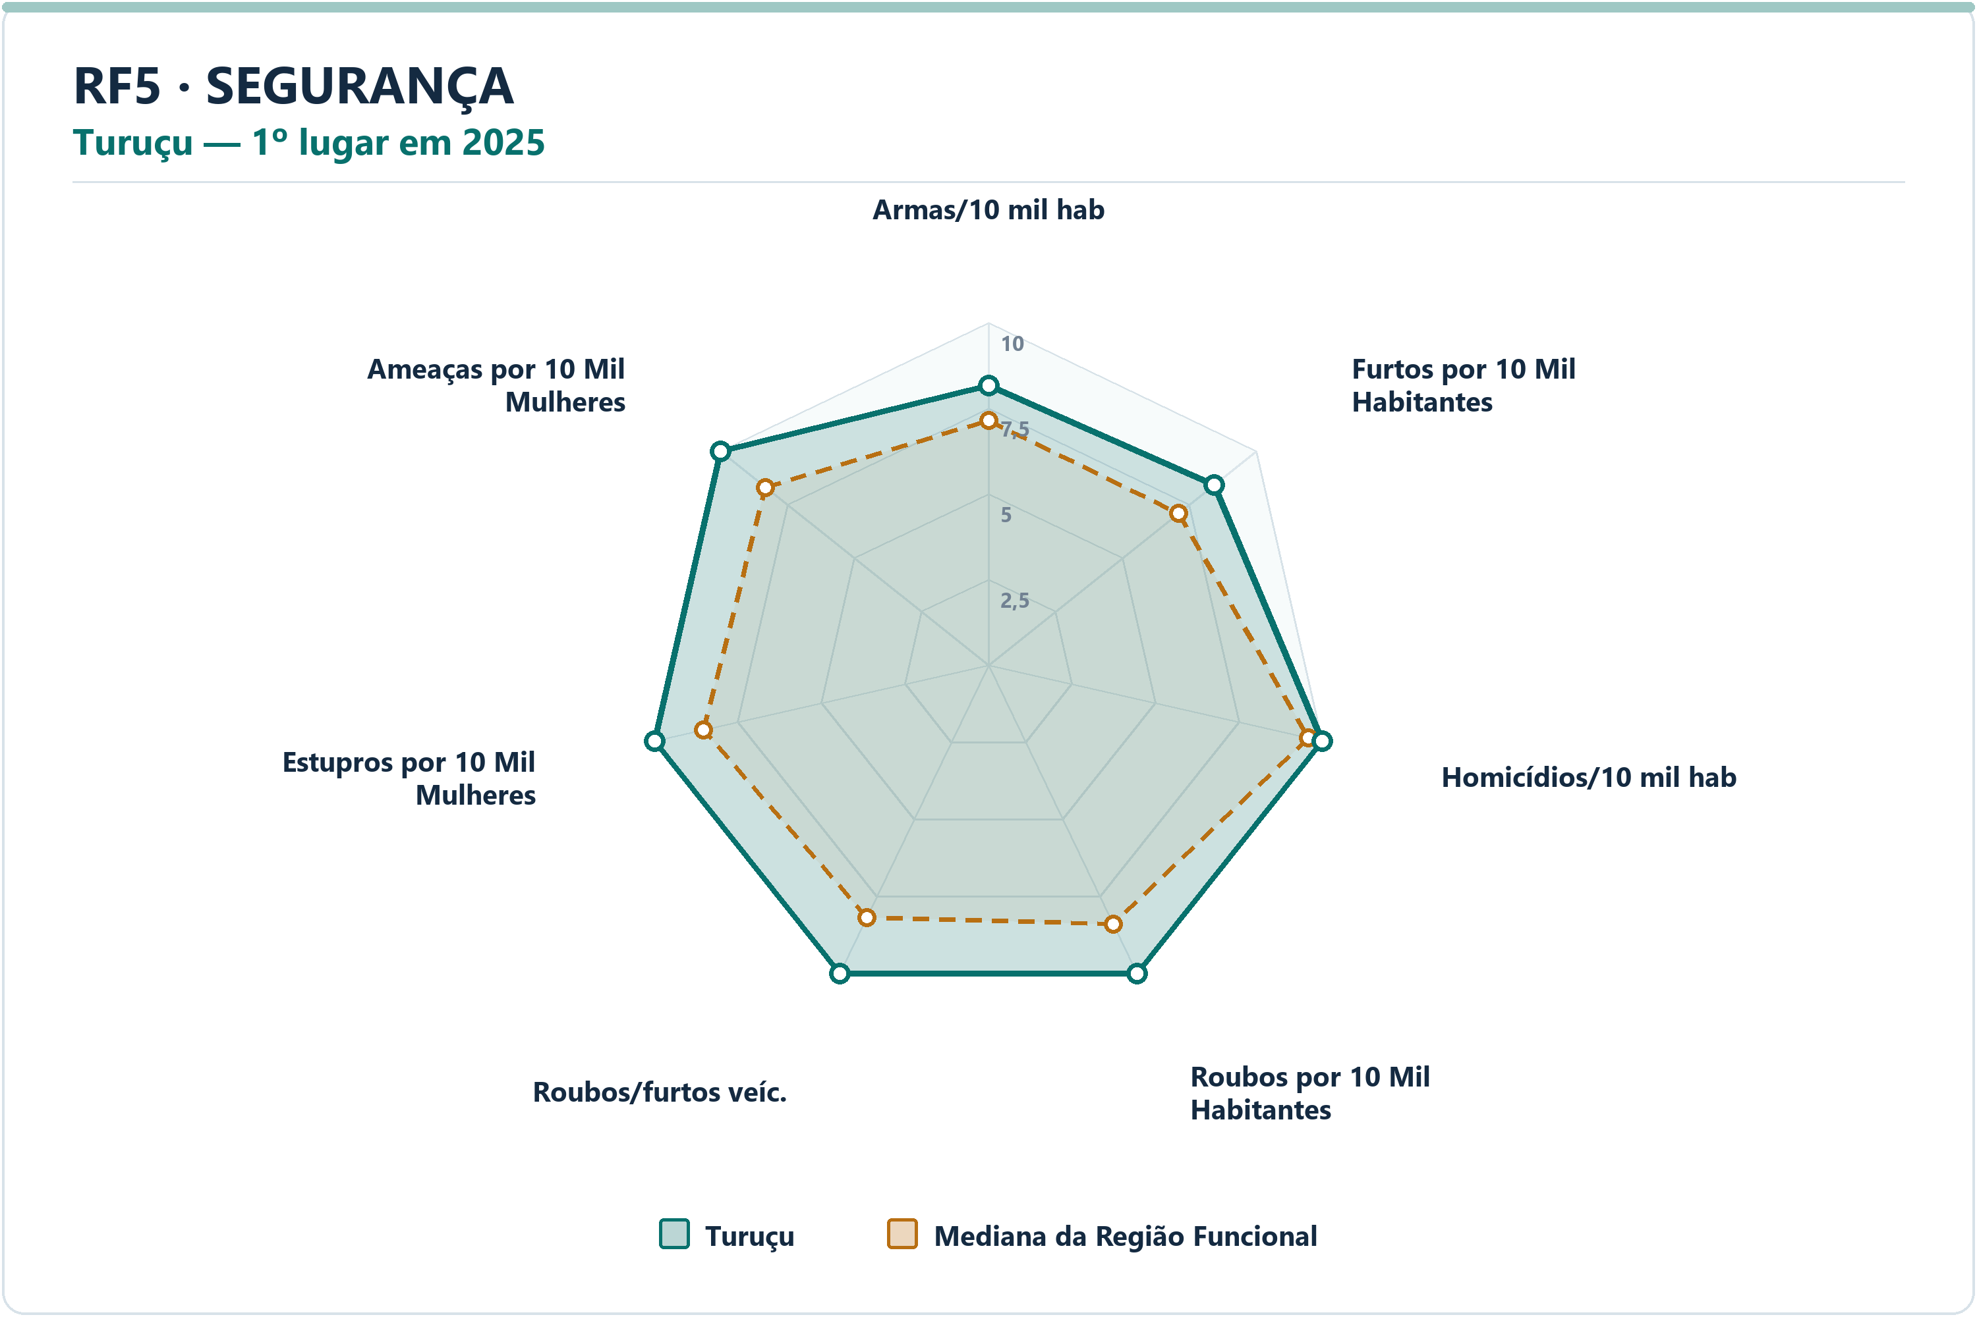
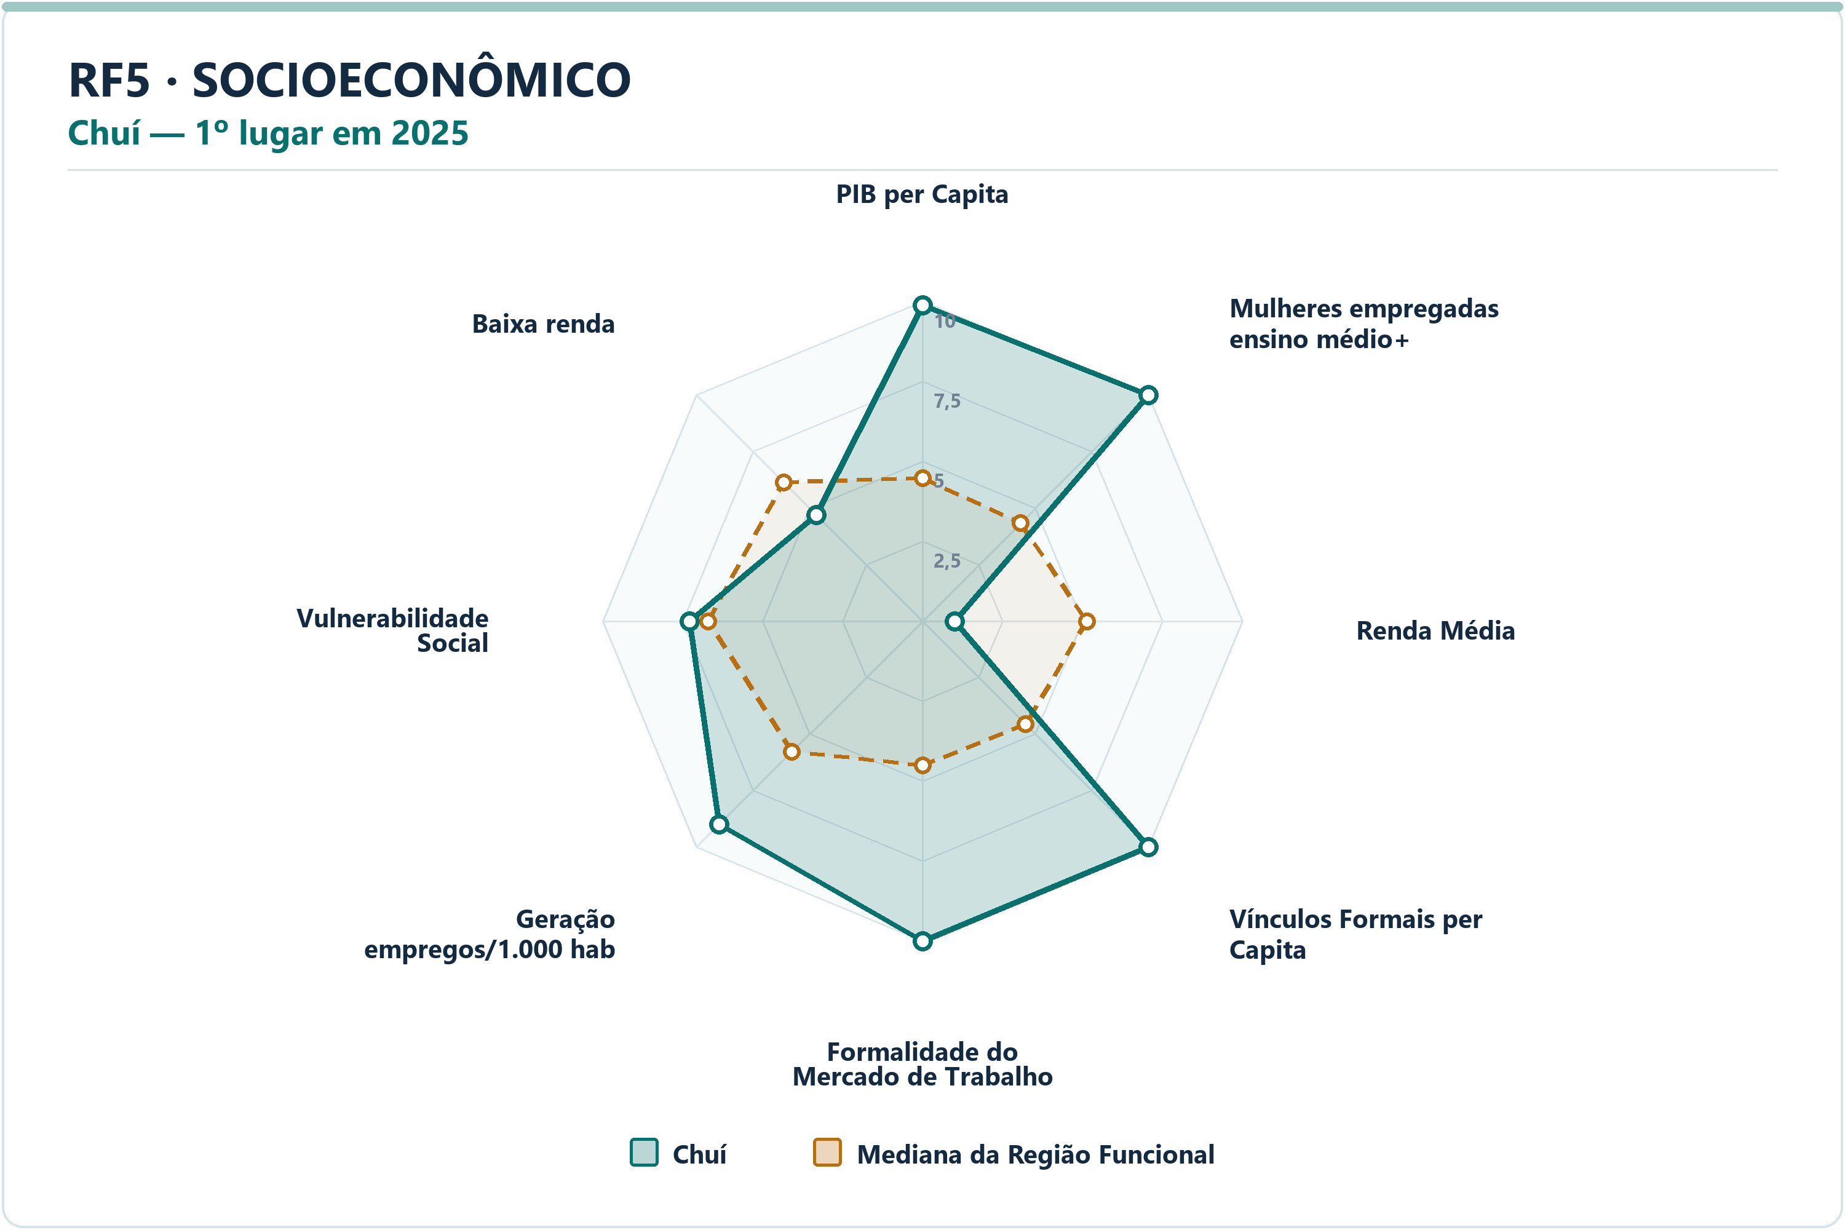
Socioeconômico | Chuí | Vulnerabilidade Social | 7.28 | 6.70 | 0.5758 | 41.9254 | 45.2448 | 8º | 22
Socioeconômico | Chuí | Proporção de Pessoas de Baixa Renda | 4.69 | 6.15 | -1.4600 | 9.6024 | 8.4998 | 17º | 22

RF6
RF6 — municípios líderes por dimensão — 2025
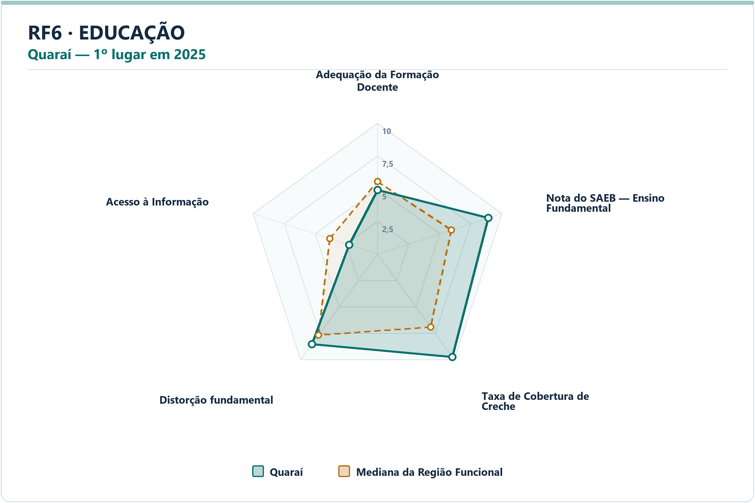
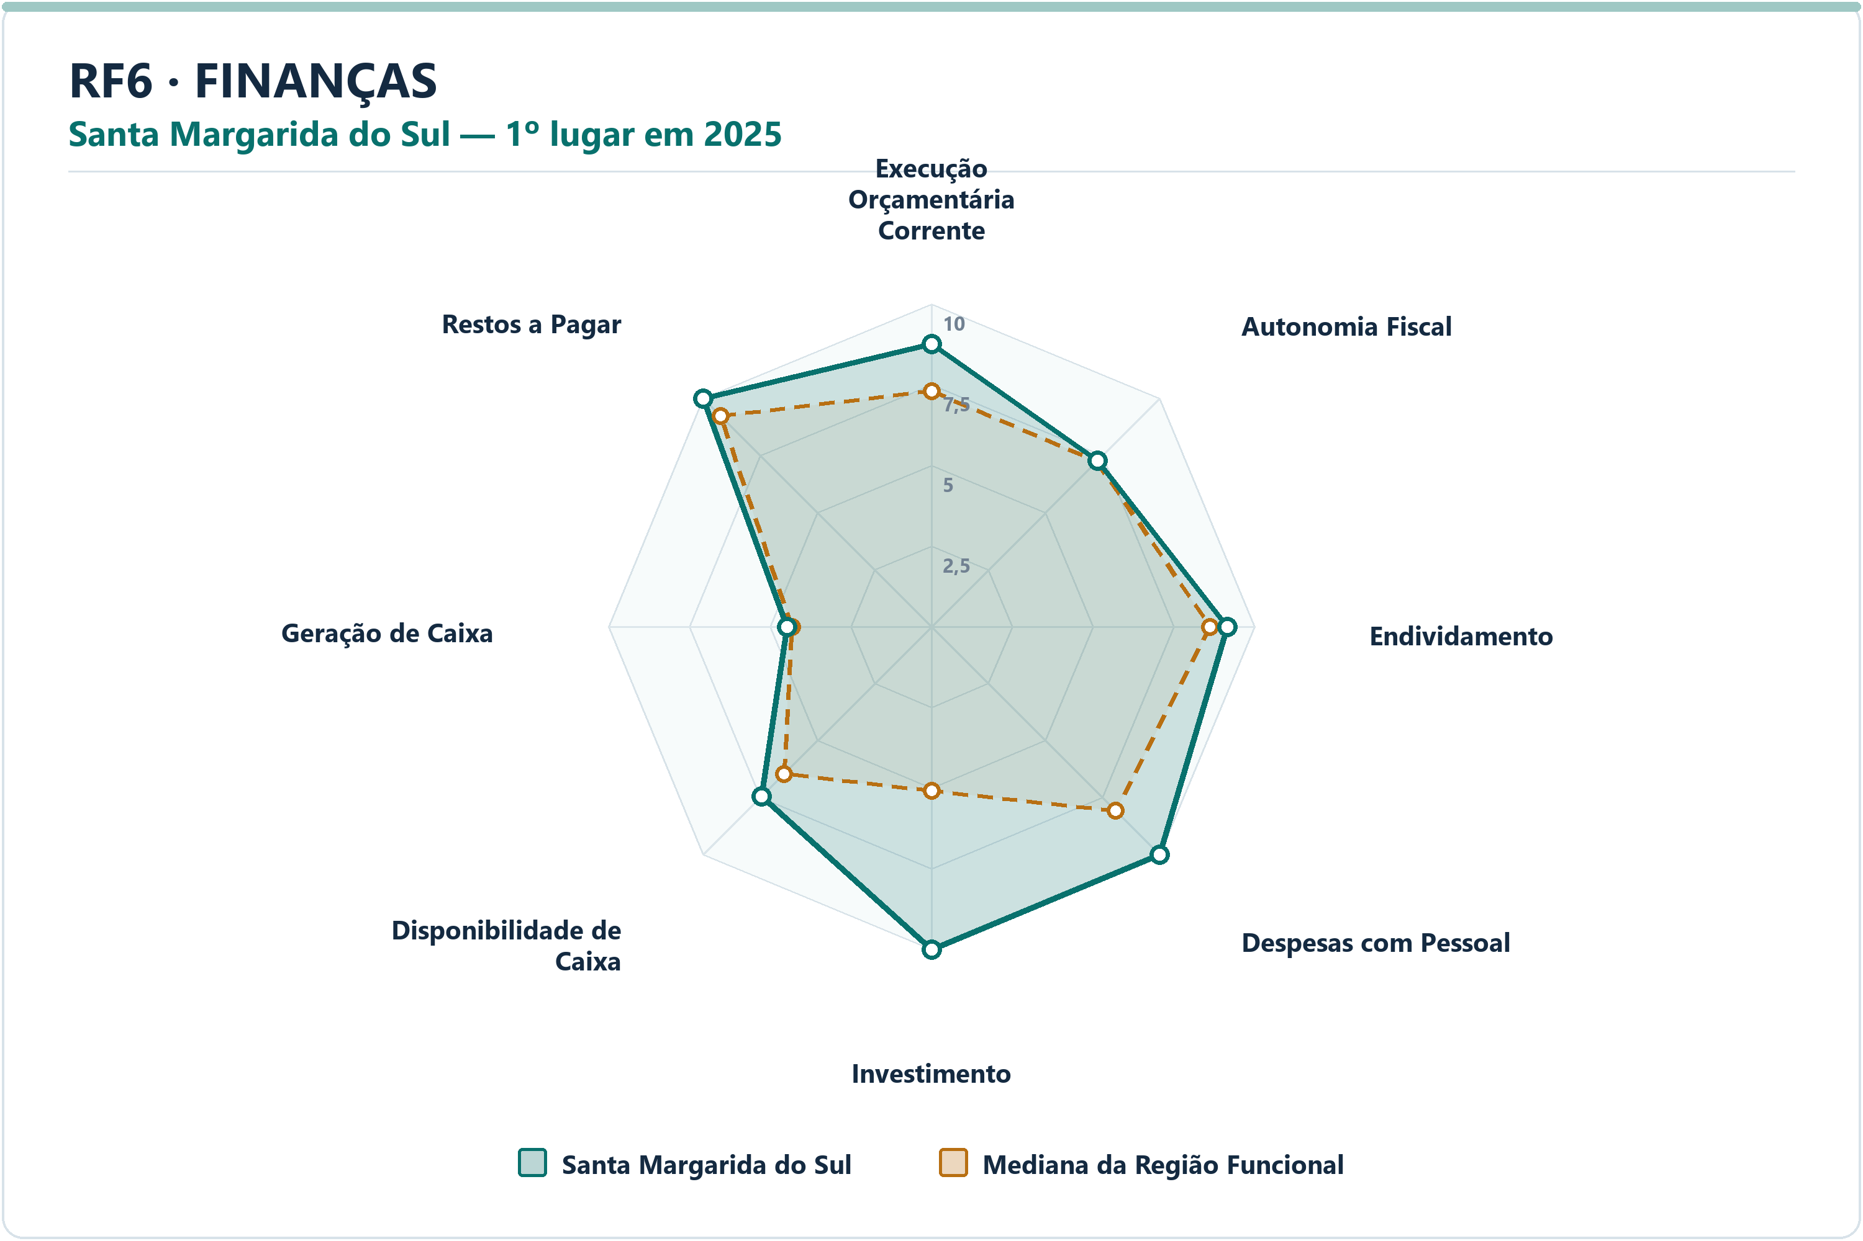
DIMENSÃO | MUNICÍPIO LÍDER | COREDE | POSIÇÃO | NOTA DA DIMENSÃO | INDICADORES | ARQUIVO PNG
Educação | Quaraí | Fronteira Oeste | 1º | 7.33 | 5 | radar-rf6-educacao-quarai-2025.png
Finanças | Santa Margarida do Sul | Fronteira Oeste | 1º | 8.53 | 8 | radar-rf6-financas-santa-margarida-do-sul-2025.png
Meio Ambiente | São Borja | Fronteira Oeste | 1º | 9.07 | 6 | radar-rf6-meio_ambiente-sao-borja-2025.png
Saúde | Itacurubi | Fronteira Oeste | 1º | 9.62 | 7 | radar-rf6-saude-itacurubi-2025.png
Segurança | Aceguá | Campanha | 1º | 8.96 | 7 | radar-rf6-seguranca-acegua-2025.png
Socioeconômico | Aceguá | Campanha | 1º | 7.54 | 8 | radar-rf6-socioeconomico-acegua-2025.png

DIMENSÃO | MUNICÍPIO | INDICADOR | NOTA MUNICÍPIO | MEDIANA RF | DIFERENÇA | VALOR ORIGINAL | MEDIANA ORIGINAL RF | RANK DO INDICADOR | AMOSTRA DA MEDIANA
Educação | Quaraí | Adequação da Formação Docente | 4.90 | 5.54 | -0.6413 | 64.5000 | 66.6000 | 14º | 20
Educação | Quaraí | Nota do SAEB — Ensino Fundamental | 8.91 | 5.93 | 2.9786 | 240.2720 | 229.9722 | 3º | 20
Educação | Quaraí | Taxa de Cobertura de Creche | 9.73 | 6.91 | 2.8207 | 52.9661 | 35.1742 | 2º | 20
Educação | Quaraí | Taxa de Distorção Idade-Série — Ensino Fundamental | 8.52 | 7.66 | 0.8605 | 10.6000 | 12.0000 | 5º | 20
Educação | Quaraí | Acesso à Informação | 2.27 | 3.83 | -1.5586 | 0.0927 | 0.1244 | 16º | 20
Finanças | Santa Margarida do Sul | Execução Orçamentária Corrente | 8.76 | 7.30 | 1.4592 | 85.3695 | 94.3750 | 3º | 20
Finanças | Santa Margarida do Sul | Autonomia Fiscal | 7.27 | 7.24 | 0.0277 | 80.2913 | 80.1854 | 10º | 20
Finanças | Santa Margarida do Sul | Endividamento | 9.15 | 8.63 | 0.5263 | -21.2900 | -9.7900 | 5º | 20
Finanças | Santa Margarida do Sul | Despesas com Pessoal | 10.00 | 8.08 | 1.9241 | 39.3200 | 48.5350 | 1º | 20
Finanças | Santa Margarida do Sul | Investimento | 10.00 | 5.09 | 4.9088 | 17.7919 | 4.8165 | 1º | 20
Finanças | Santa Margarida do Sul | Disponibilidade de Caixa | 7.44 | 6.45 | 0.9950 | 32.8094 | 18.5307 | 4º | 20
Finanças | Santa Margarida do Sul | Geração de Caixa | 4.46 | 4.32 | 0.1399 | 1.1134 | 1.0224 | 7º | 20
Finanças | Santa Margarida do Sul | Restos a Pagar | 10.00 | 9.23 | 0.7727 | 0.1121 | 1.2819 | 1º | 20
Meio Ambiente | São Borja | Desmatamento por Área | 9.75 | 7.83 | 1.9250 | 0.7877 | 1.1876 | 2º | 20
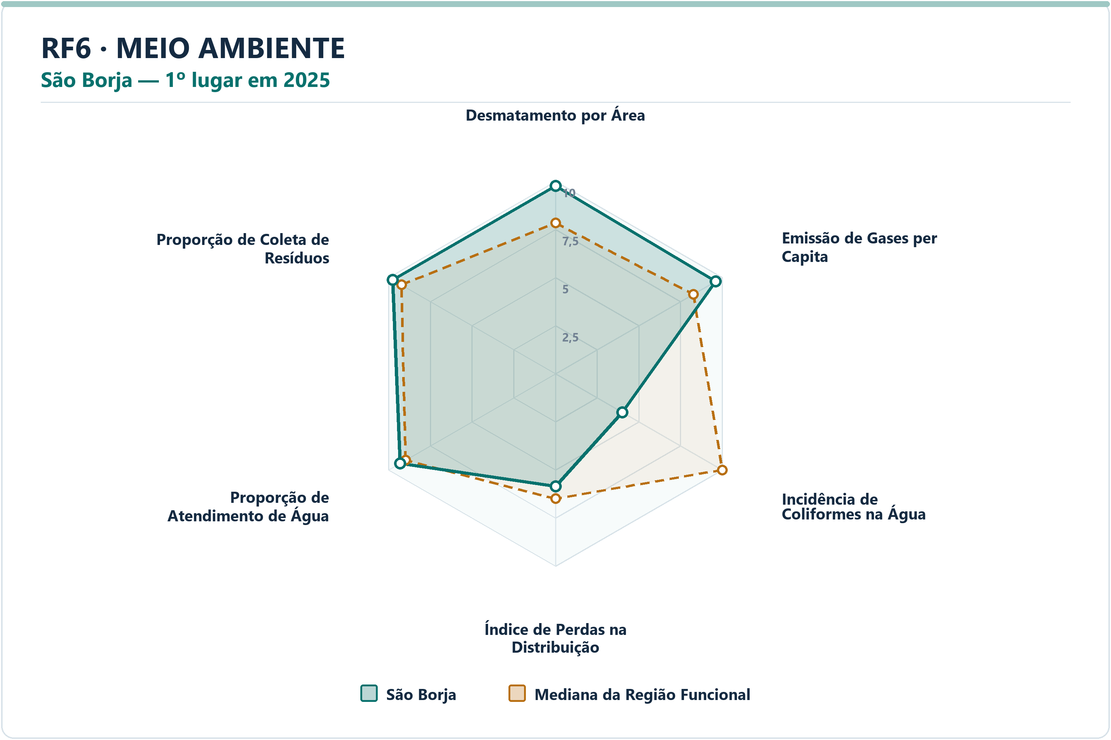
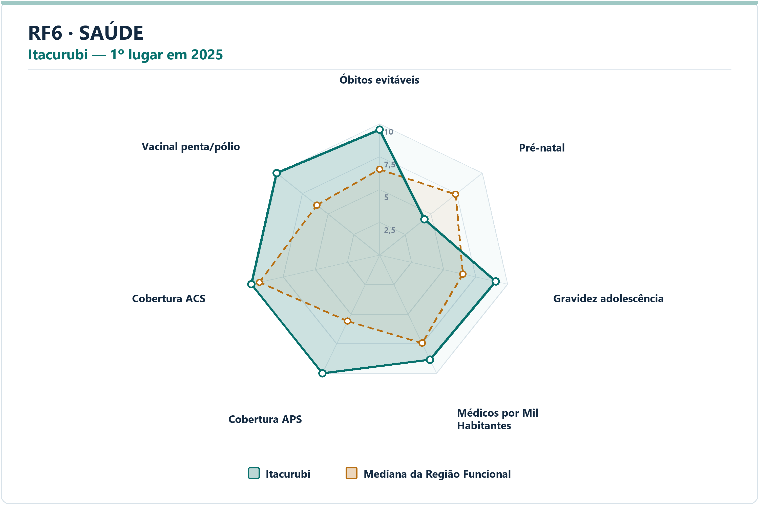
Meio Ambiente | São Borja | Emissão de Gases per Capita | 9.60 | 8.27 | 1.3375 | 18.4764 | 41.5278 | 2º | 20
Meio Ambiente | São Borja | Incidência de Coliformes na Água | 4.00 | 10.00 | -6.0000 | 1.8100 | 0.0000 | 17º | 20
Meio Ambiente | São Borja | Índice de Perdas na Distribuição | 5.85 | 6.50 | -0.6498 | 45.6100 | 41.2950 | 12º | 20
Meio Ambiente | São Borja | Proporção de Atendimento de Água | 9.31 | 8.99 | 0.3218 | 89.5500 | 85.1000 | 7º | 20
Meio Ambiente | São Borja | Proporção de Coleta de Resíduos | 9.75 | 9.24 | 0.5143 | 93.2700 | 87.9650 | 3º | 20
Saúde | Itacurubi | Óbitos por Causas Evitáveis por Mil Habitantes | 9.54 | 6.53 | 3.0143 | 3.2873 | 4.7505 | 2º | 20
Saúde | Itacurubi | Proporção de Consultas de Pré-natal | 4.36 | 7.40 | -3.0466 | 76.9231 | 85.6985 | 19º | 20
Saúde | Itacurubi | Proporção de Gravidez na Adolescência | 9.06 | 6.50 | 2.5597 | 7.6923 | 11.0296 | 3º | 20
Saúde | Itacurubi | Médicos por Mil Habitantes | 8.85 | 7.45 | 1.3983 | 1.6458 | 1.2346 | 4º | 20
Saúde | Itacurubi | Cobertura de Atenção Primária à Saúde | 10.00 | 5.59 | 4.4084 | 230.1118 | 119.2041 | 1º | 20
Saúde | Itacurubi | Cobertura de Agentes Comunitários de Saúde | 10.00 | 9.36 | 0.6351 | 100.0000 | 93.5200 | 1º | 20
Saúde | Itacurubi | Cobertura Vacinal Média — Pentavalente e Poliomielite | 10.00 | 6.09 | 3.9123 | 117.6471 | 94.6198 | 1º | 20
Segurança | Aceguá | Delitos com Armas por 10 Mil Habitantes | 7.10 | 7.52 | -0.4242 | 7.0572 | 6.5611 | 13º | 20
Segurança | Aceguá | Furtos por 10 Mil Habitantes | 10.00 | 7.02 | 2.9824 | 23.5239 | 74.9003 | 1º | 20
Segurança | Aceguá | Homicídios Dolosos por 10 Mil Habitantes | 10.00 | 8.76 | 1.2396 | 0.0000 | 0.3739 | 1º | 20
Segurança | Aceguá | Roubos por 10 Mil Habitantes | 10.00 | 8.34 | 1.6637 | 0.0000 | 3.2214 | 1º | 20
Segurança | Aceguá | Roubos e Furtos de Veículos por 10 Mil Veículos | 6.30 | 7.24 | -0.9398 | 3.9817 | 3.0760 | 14º | 20
Segurança | Aceguá | Estupros por 10 Mil Mulheres | 10.00 | 7.84 | 2.1610 | 0.0000 | 3.4082 | 1º | 20
Segurança | Aceguá | Ameaças por 10 Mil Mulheres | 8.91 | 6.98 | 1.9308 | 28.9855 | 46.8739 | 4º | 20
Socioeconômico | Aceguá | PIB per Capita | 7.01 | 2.90 | 4.1023 | 90280.9917 | 42607.2351 | 3º | 20
Socioeconômico | Aceguá | Mulheres Empregadas com Ensino Médio ou Mais por 1.000 Mulheres | 9.10 | 6.48 | 2.6224 | 171.0145 | 142.8907 | 2º | 20
Socioeconômico | Aceguá | Renda Média | 6.21 | 4.04 | 2.1694 | 3294.1517 | 2919.0893 | 4º | 20
Socioeconômico | Aceguá | Vínculos Formais per Capita | 8.27 | 4.09 | 4.1786 | 0.3172 | 0.2035 | 2º | 20
Socioeconômico | Aceguá | Formalidade do Mercado de Trabalho | 8.23 | 4.11 | 4.1220 | 0.4403 | 0.2817 | 2º | 20
Socioeconômico | Aceguá | Geração de Emprego por 1.000 Habitantes | 7.93 | 5.33 | 2.5937 | 0.0085 | 0.0024 | 4º | 20
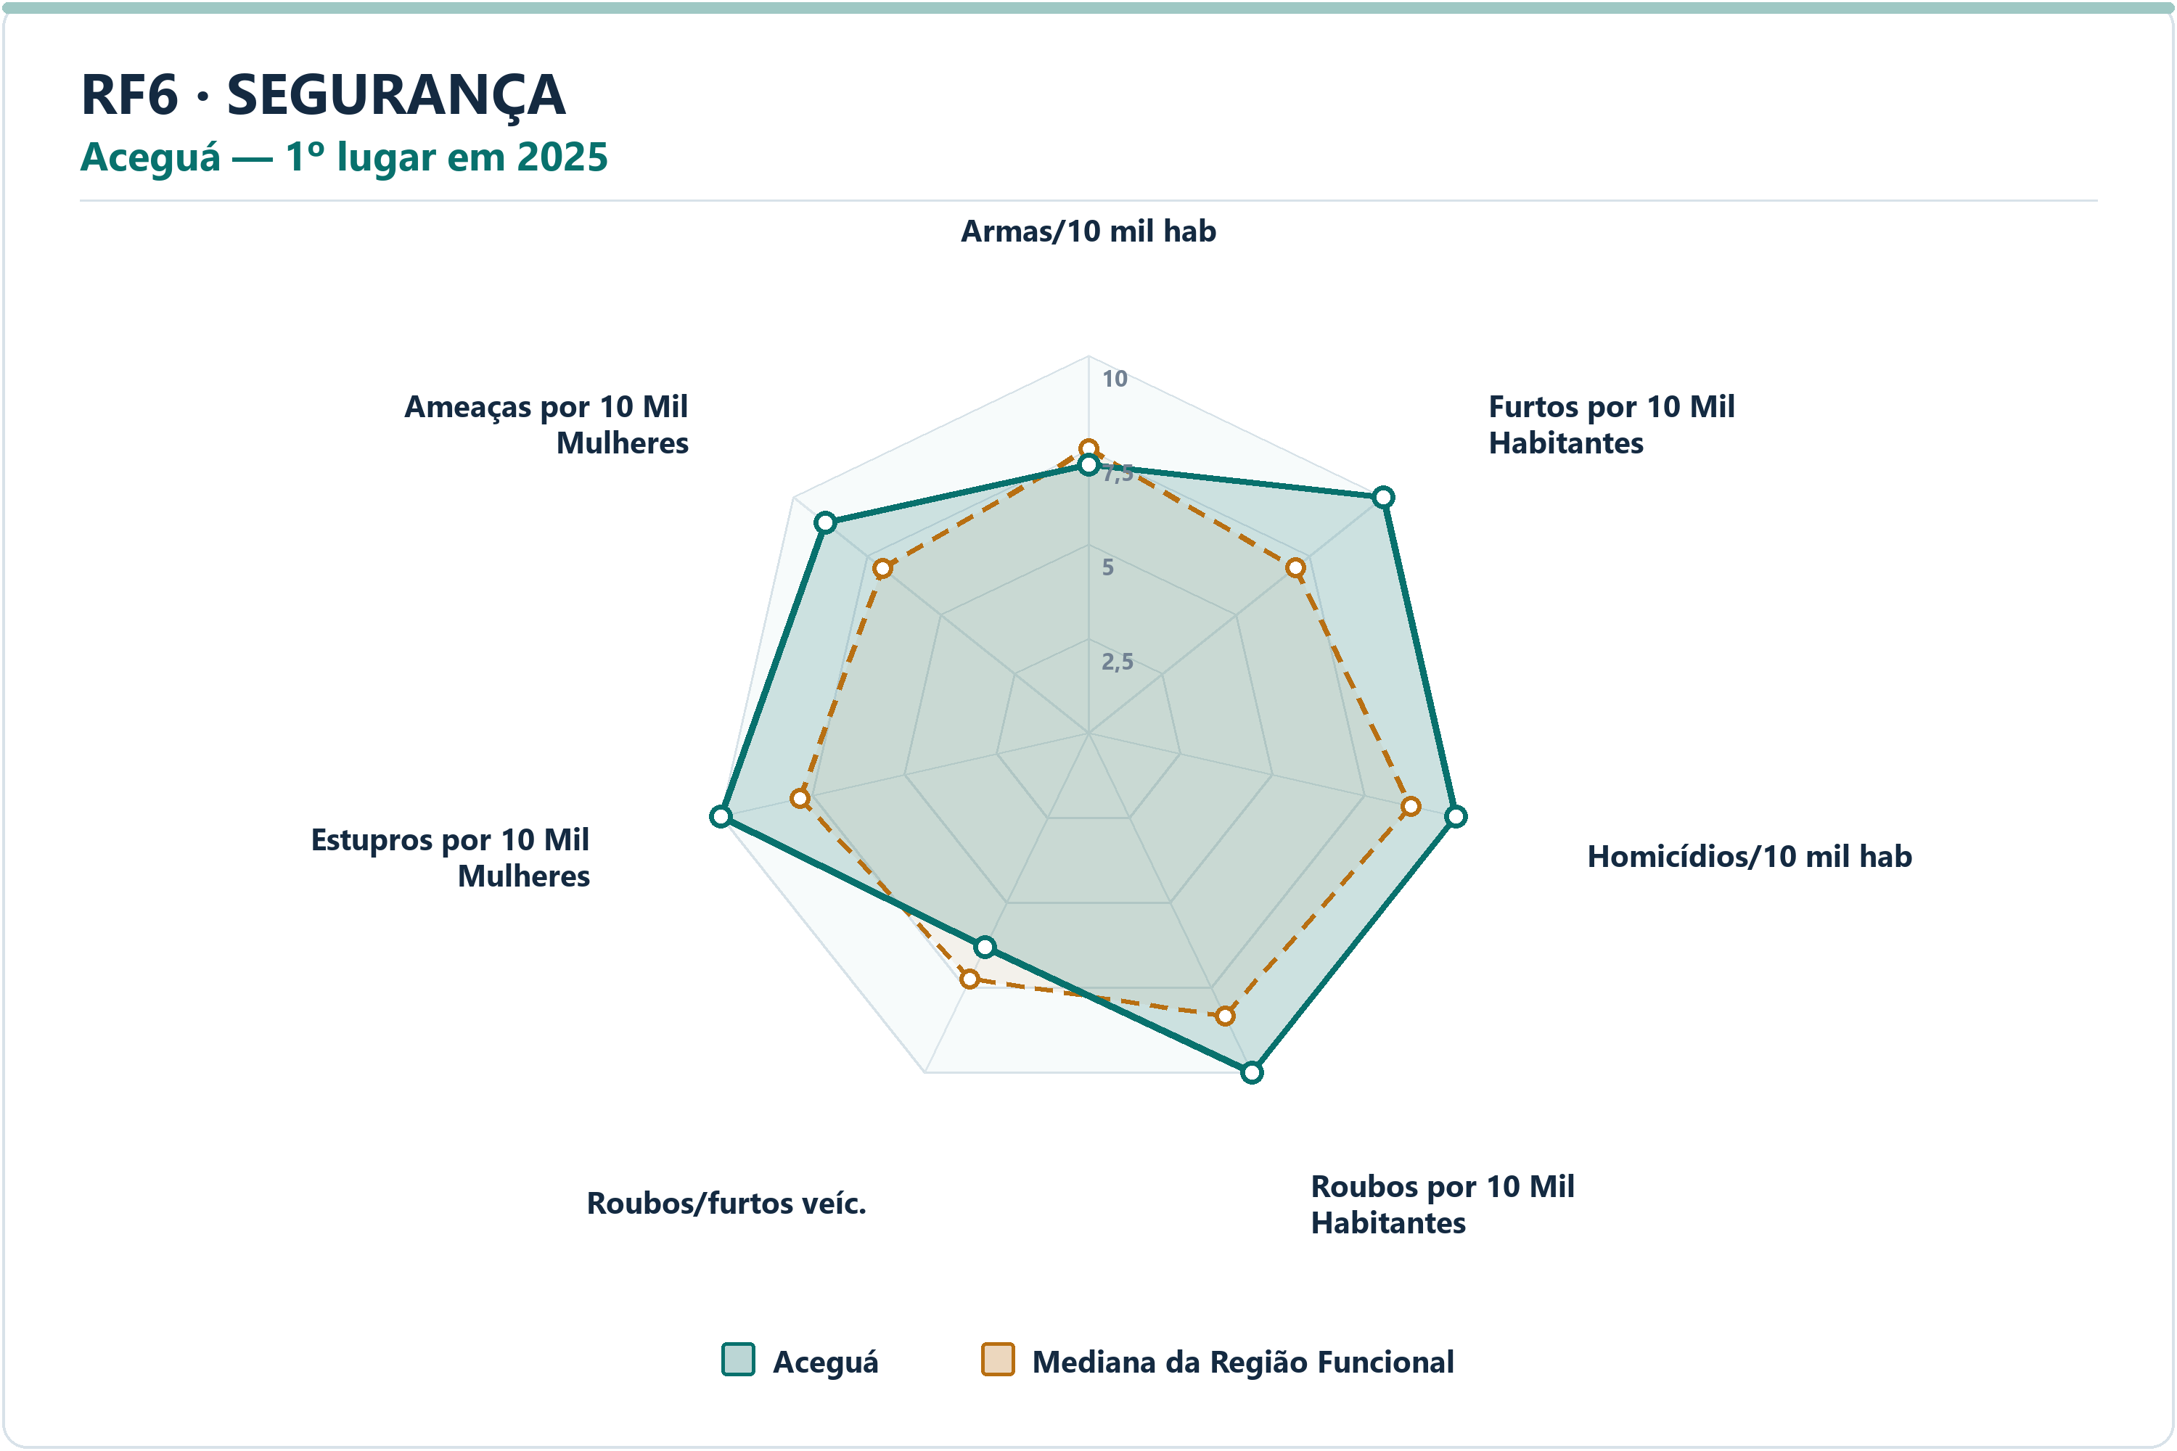
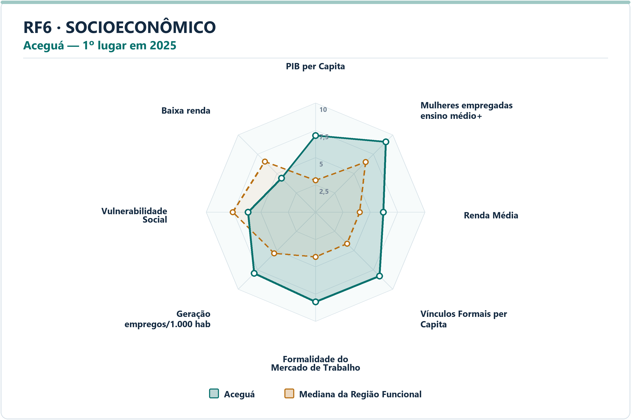
Socioeconômico | Aceguá | Vulnerabilidade Social | 6.17 | 7.56 | -1.3943 | 50.4822 | 45.4104 | 13º | 20
Socioeconômico | Aceguá | Proporção de Pessoas de Baixa Renda | 4.40 | 6.55 | -2.1502 | 9.7018 | 8.3615 | 15º | 20

RF7
RF7 — municípios líderes por dimensão — 2025
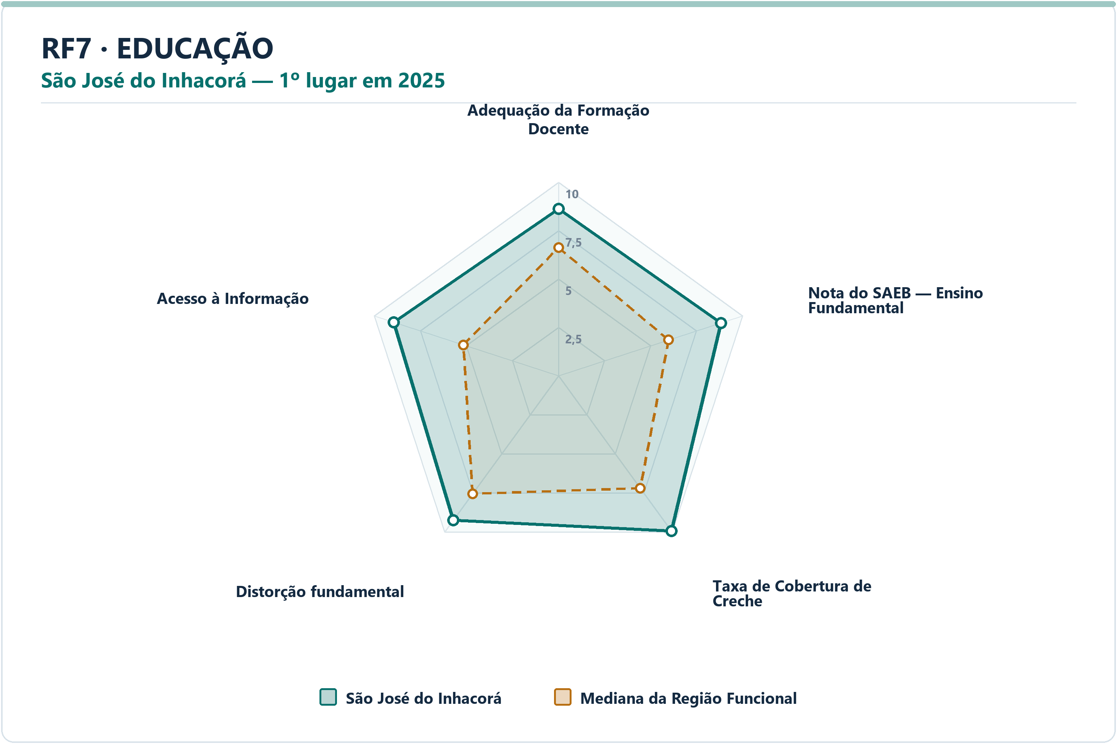
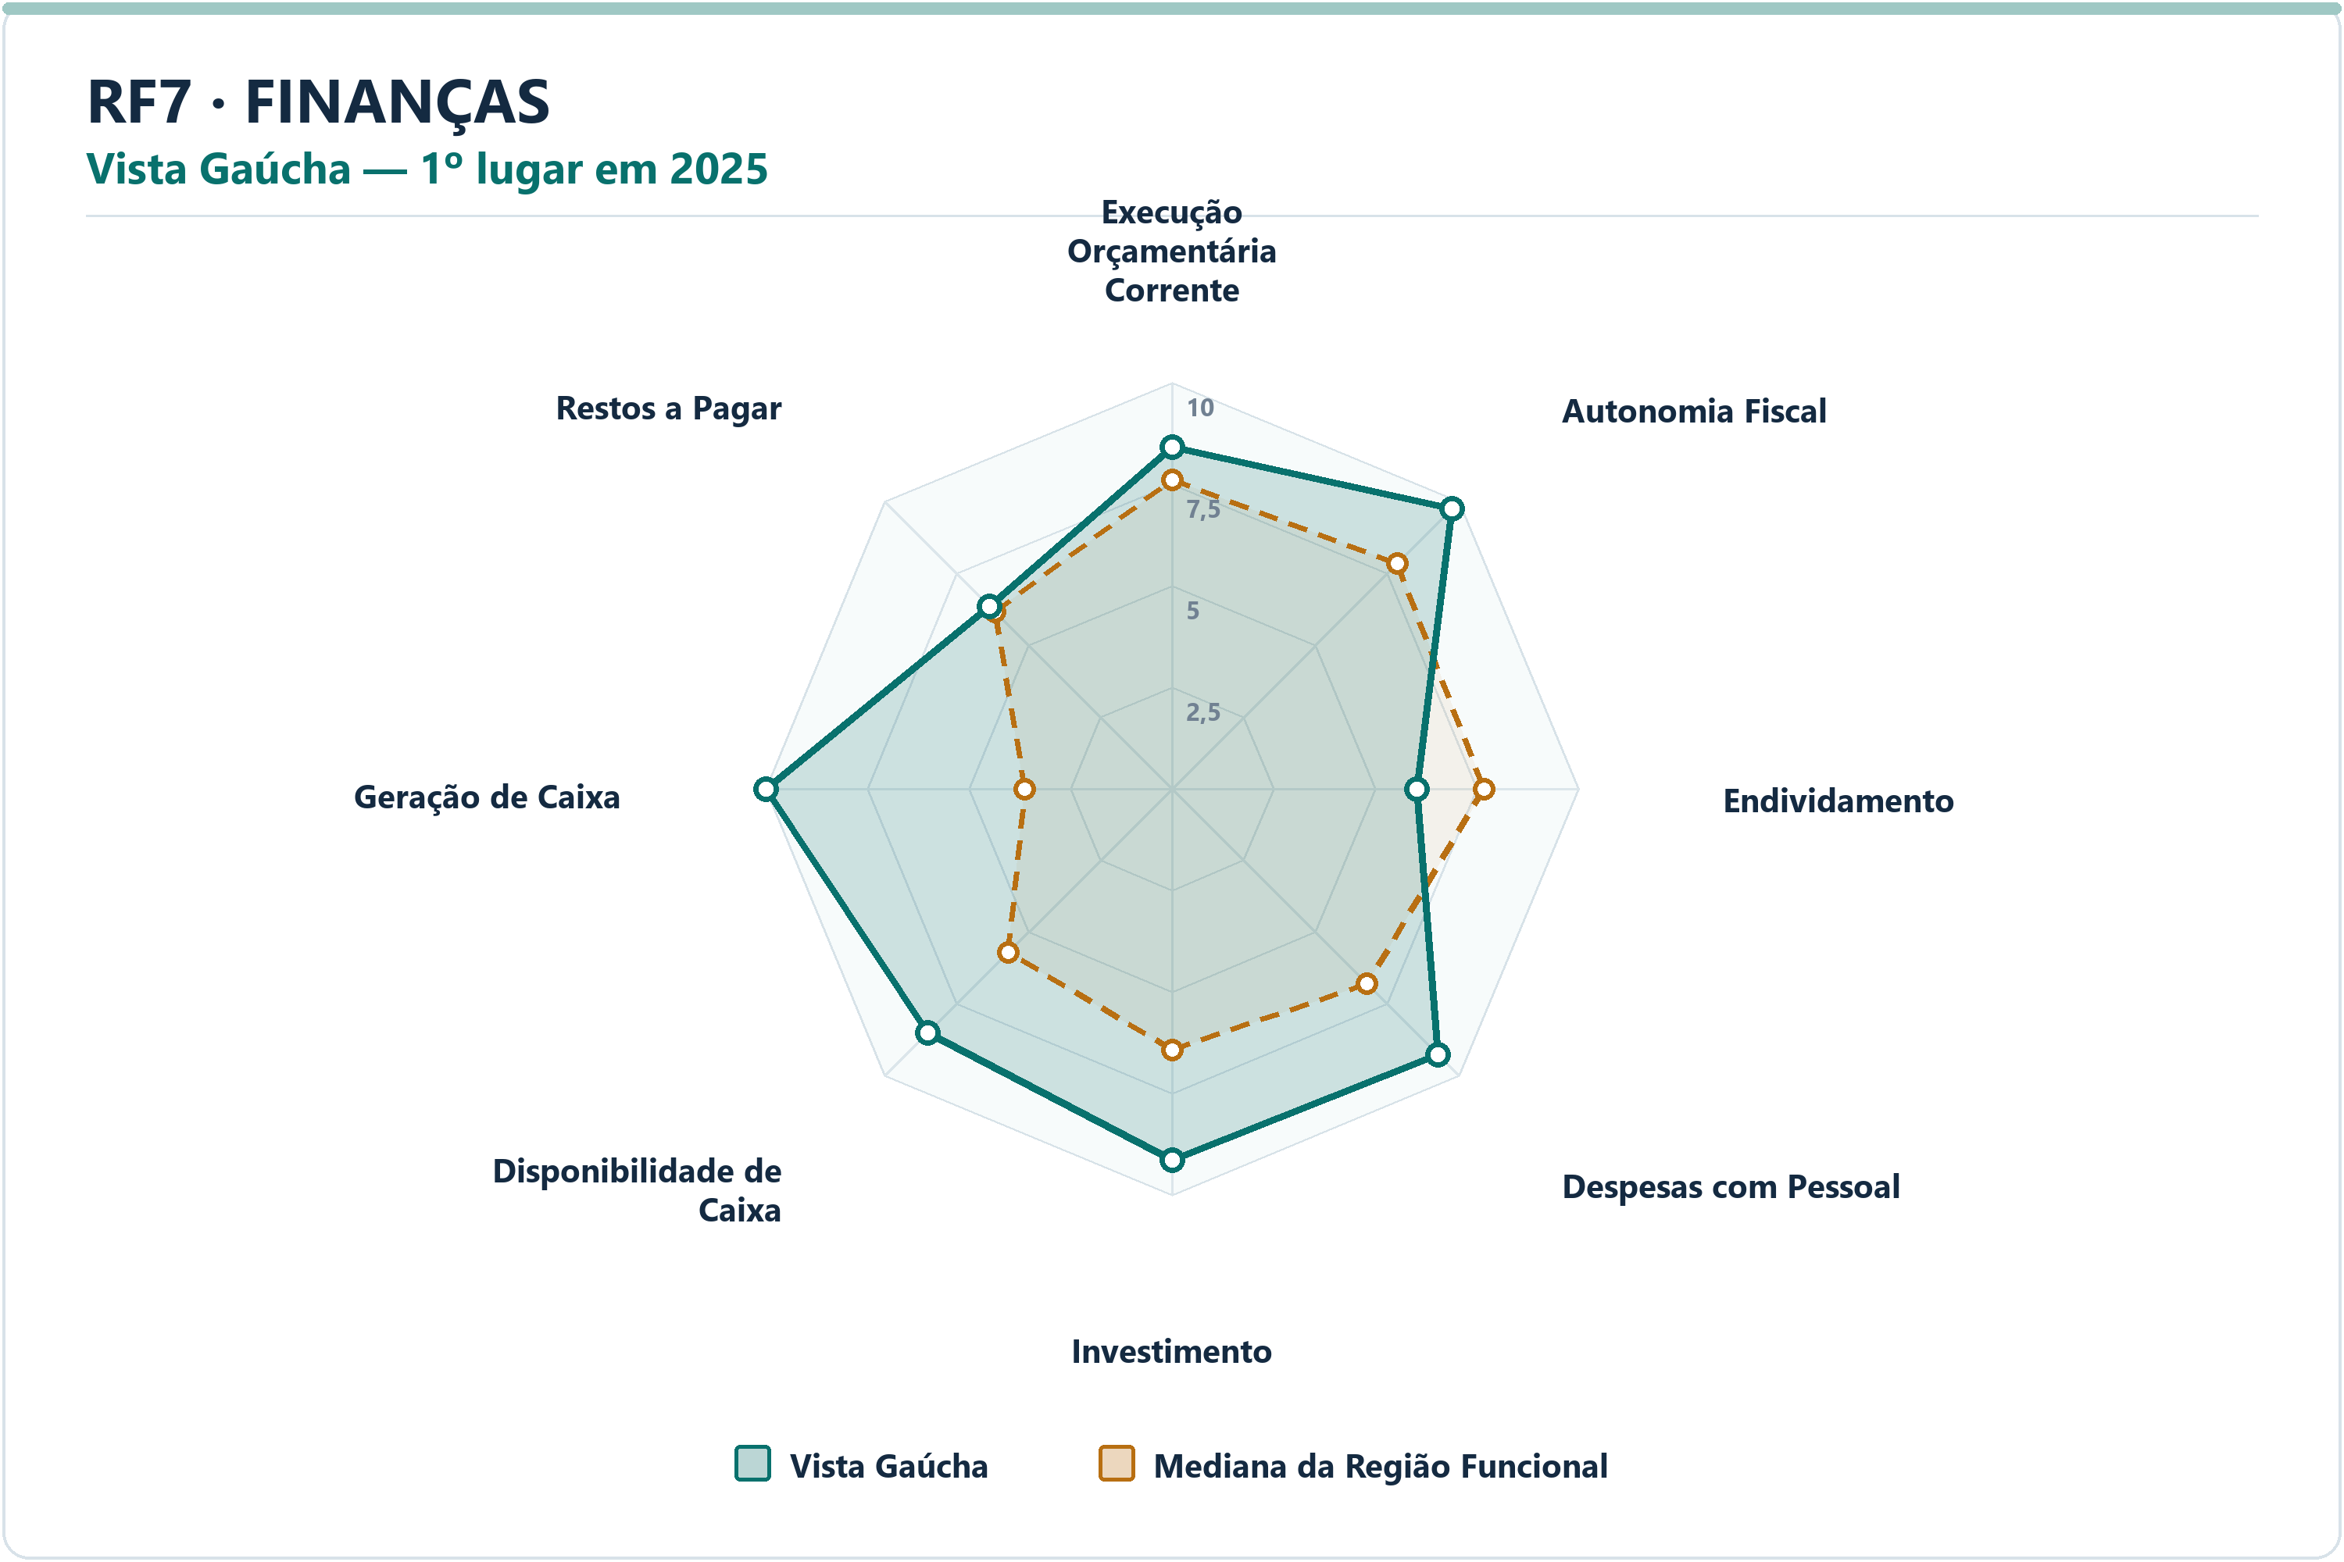
DIMENSÃO | MUNICÍPIO LÍDER | COREDE | POSIÇÃO | NOTA DA DIMENSÃO | INDICADORES | ARQUIVO PNG
Educação | São José do Inhacorá | Fronteira Noroeste | 1º | 9.18 | 5 | radar-rf7-educacao-sao-jose-do-inhacora-2025.png
Finanças | Vista Gaúcha | Celeiro | 1º | 8.38 | 8 | radar-rf7-financas-vista-gaucha-2025.png
Meio Ambiente | São Valério do Sul | Celeiro | 1º | 9.43 | 6 | radar-rf7-meio_ambiente-sao-valerio-do-sul-2025.png
Saúde | Garruchos | Missões | 1º | 7.94 | 7 | radar-rf7-saude-garruchos-2025.png
Segurança | Nova Candelária | Fronteira Noroeste | 1º | 9.73 | 7 | radar-rf7-seguranca-nova-candelaria-2025.png
Socioeconômico | Panambi | Noroeste Colonial | 1º | 9.50 | 8 | radar-rf7-socioeconomico-panambi-2025.png

DIMENSÃO | MUNICÍPIO | INDICADOR | NOTA MUNICÍPIO | MEDIANA RF | DIFERENÇA | VALOR ORIGINAL | MEDIANA ORIGINAL RF | RANK DO INDICADOR | AMOSTRA DA MEDIANA
Educação | São José do Inhacorá | Adequação da Formação Docente | 8.63 | 6.62 | 2.0055 | 78.4000 | 66.1000 | 9º | 77
Educação | São José do Inhacorá | Nota do SAEB — Ensino Fundamental | 8.83 | 5.98 | 2.8480 | 276.0450 | 249.3627 | 3º | 77
Educação | São José do Inhacorá | Taxa de Cobertura de Creche | 9.93 | 7.19 | 2.7426 | 85.5422 | 51.8519 | 3º | 77
Educação | São José do Inhacorá | Taxa de Distorção Idade-Série — Ensino Fundamental | 9.24 | 7.55 | 1.6922 | 3.3000 | 8.0000 | 5º | 77
Educação | São José do Inhacorá | Acesso à Informação | 8.94 | 5.16 | 3.7797 | 0.3827 | 0.1914 | 4º | 77
Finanças | Vista Gaúcha | Execução Orçamentária Corrente | 8.41 | 7.61 | 0.8033 | 81.4873 | 85.4486 | 24º | 77
Finanças | Vista Gaúcha | Autonomia Fiscal | 9.76 | 7.83 | 1.9298 | 91.3888 | 85.4428 | 4º | 77
Finanças | Vista Gaúcha | Endividamento | 6.02 | 7.67 | -1.6498 | -0.3000 | -14.3400 | 66º | 77
Finanças | Vista Gaúcha | Despesas com Pessoal | 9.26 | 6.79 | 2.4663 | 35.6500 | 44.4300 | 5º | 77
Finanças | Vista Gaúcha | Investimento | 9.14 | 6.43 | 2.7128 | 16.5135 | 7.3861 | 4º | 77
Finanças | Vista Gaúcha | Disponibilidade de Caixa | 8.49 | 5.70 | 2.7884 | 94.7534 | 31.5474 | 19º | 77
Finanças | Vista Gaúcha | Geração de Caixa | 10.00 | 3.62 | 6.3844 | 11.4664 | 1.1751 | 1º | 77
Finanças | Vista Gaúcha | Restos a Pagar | 6.34 | 6.15 | 0.1885 | 0.0000 | 0.2107 | 10º | 77
Meio Ambiente | São Valério do Sul | Desmatamento por Área | 10.00 | 9.35 | 0.6547 | 0.0000 | 0.0464 | 1º | 77
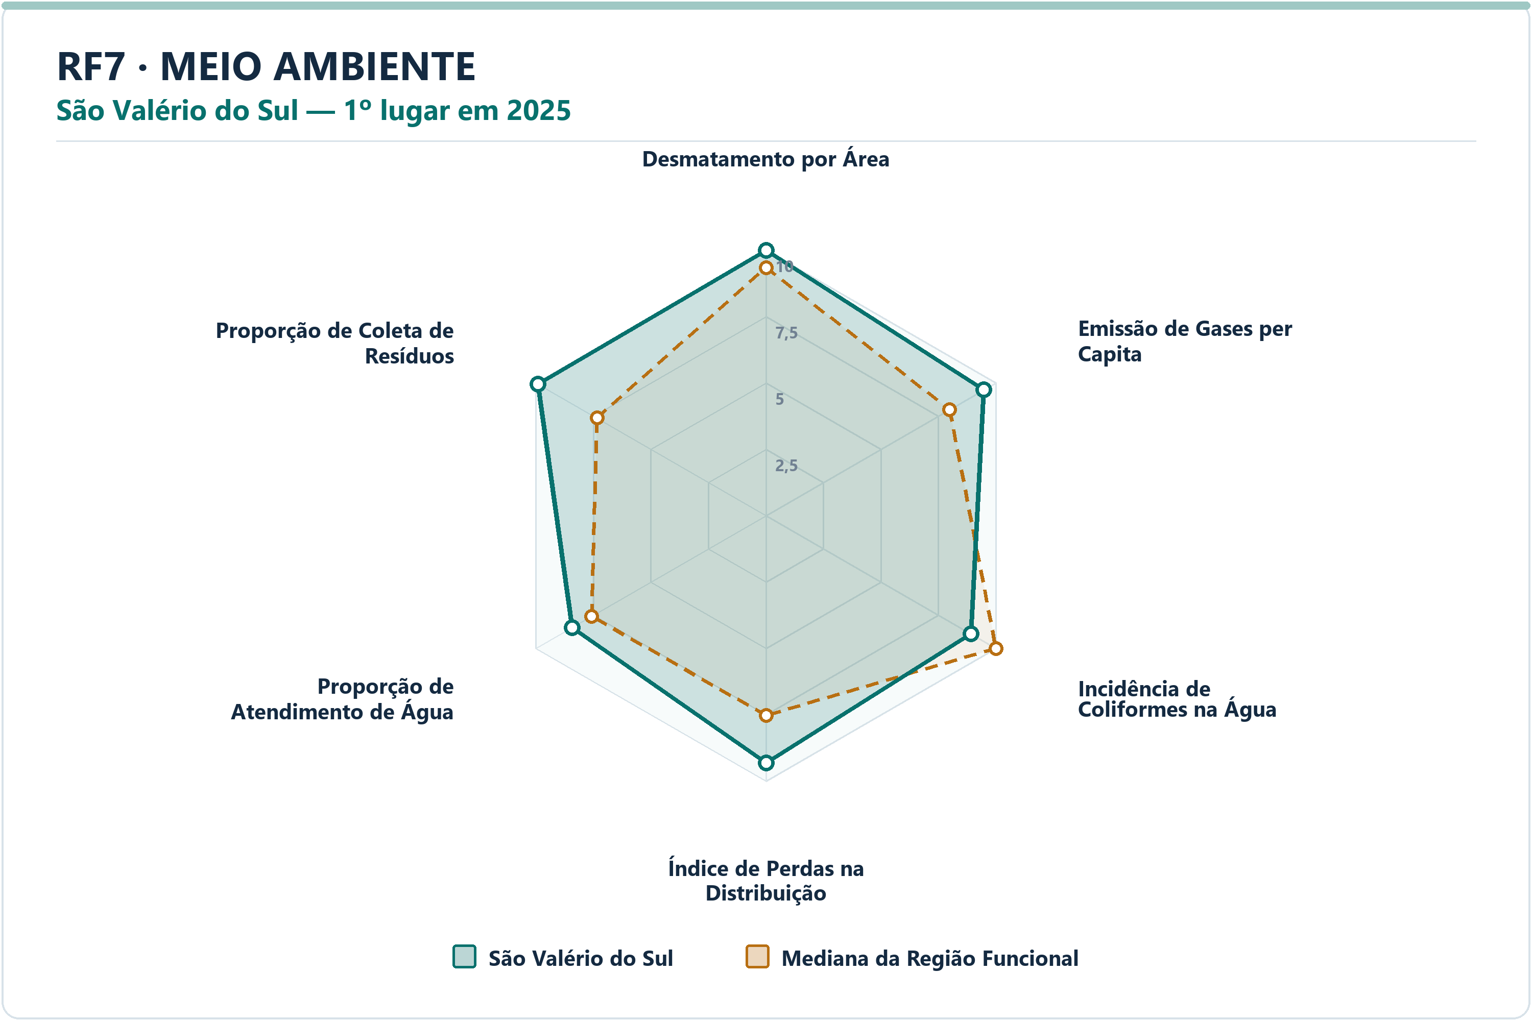
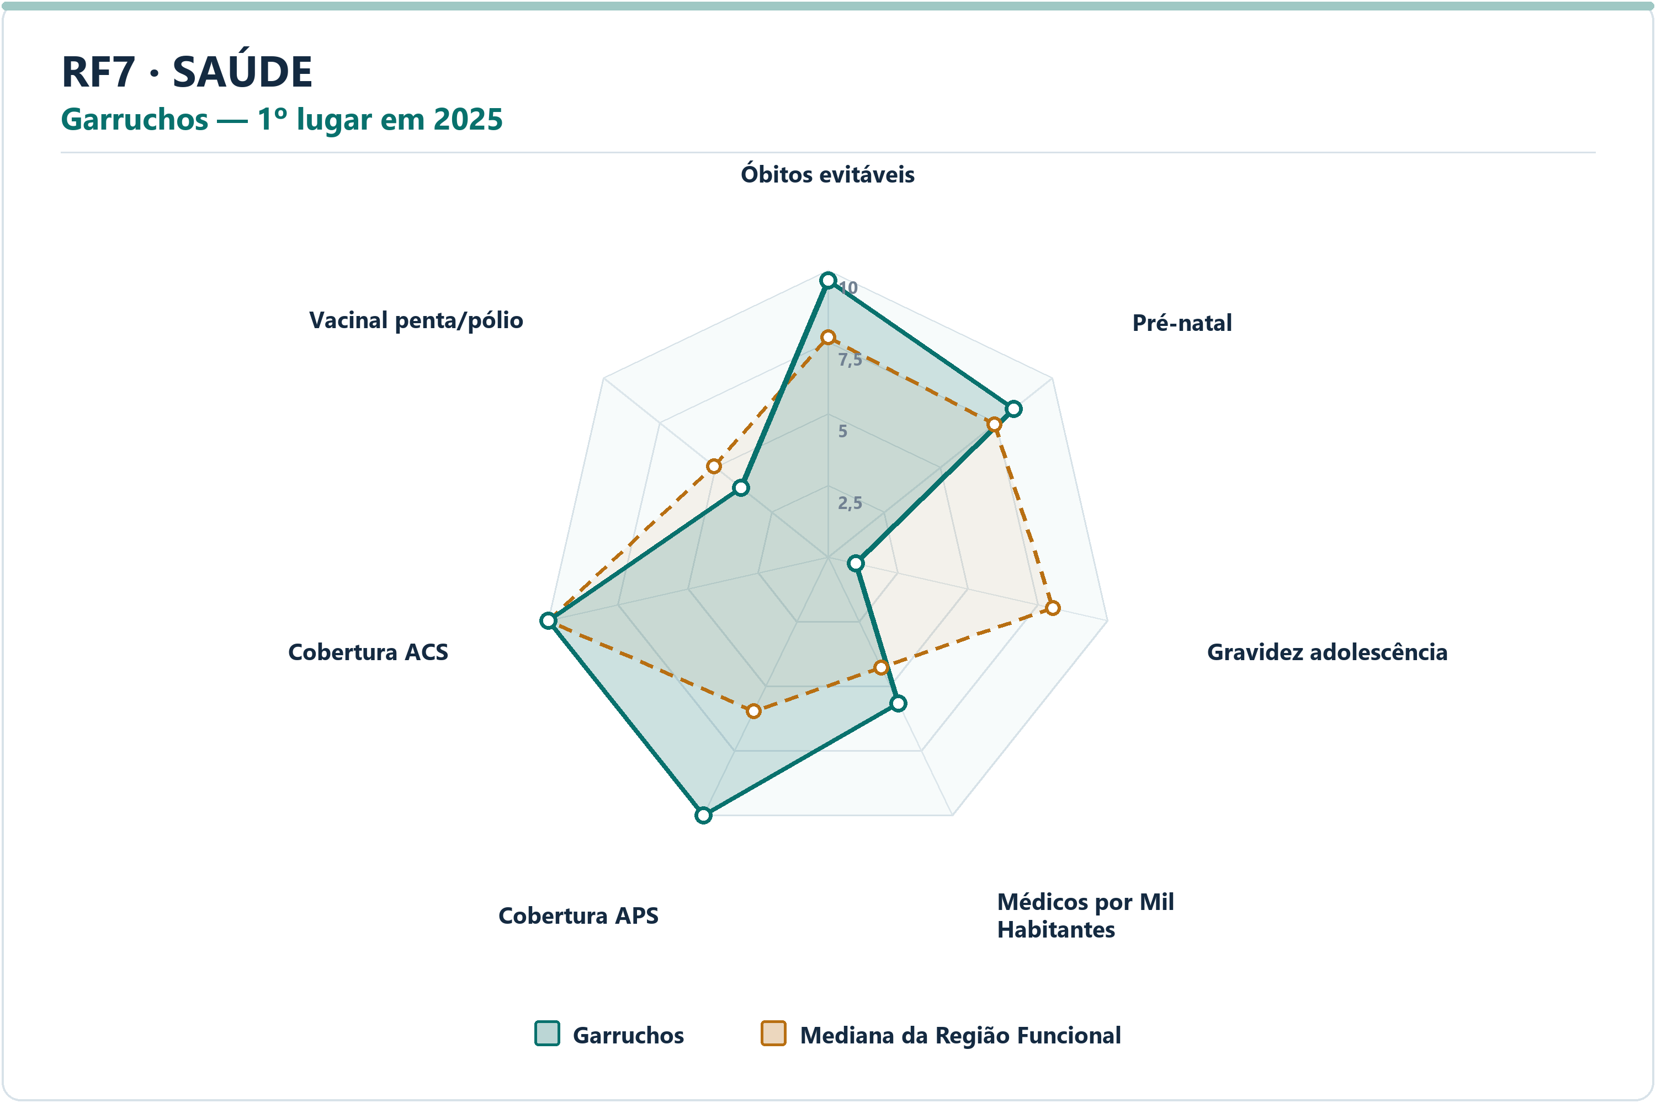
Meio Ambiente | São Valério do Sul | Emissão de Gases per Capita | 9.47 | 7.99 | 1.4794 | 5.9274 | 12.7143 | 11º | 77
Meio Ambiente | São Valério do Sul | Incidência de Coliformes na Água | 8.92 | 10.00 | -1.0783 | 6.6700 | 0.0000 | 62º | 77
Meio Ambiente | São Valério do Sul | Índice de Perdas na Distribuição | 9.31 | 7.53 | 1.7812 | 8.6800 | 25.6600 | 13º | 77
Meio Ambiente | São Valério do Sul | Proporção de Atendimento de Água | 8.44 | 7.58 | 0.8546 | 78.6500 | 65.4800 | 33º | 77
Meio Ambiente | São Valério do Sul | Proporção de Coleta de Resíduos | 9.91 | 7.35 | 2.5577 | 98.3100 | 61.5700 | 14º | 77
Saúde | Garruchos | Óbitos por Causas Evitáveis por Mil Habitantes | 9.65 | 7.66 | 1.9902 | 2.9315 | 4.8504 | 4º | 77
Saúde | Garruchos | Proporção de Consultas de Pré-natal | 8.28 | 7.42 | 0.8604 | 91.6667 | 87.7551 | 24º | 77
Saúde | Garruchos | Proporção de Gravidez na Adolescência | 1.00 | 8.03 | -7.0295 | 25.0000 | 6.7568 | 77º | 77
Saúde | Garruchos | Médicos por Mil Habitantes | 5.66 | 4.28 | 1.3858 | 1.4684 | 0.8869 | 20º | 77
Saúde | Garruchos | Cobertura de Atenção Primária à Saúde | 10.00 | 5.97 | 4.0282 | 256.5042 | 140.9301 | 1º | 77
Saúde | Garruchos | Cobertura de Agentes Comunitários de Saúde | 10.00 | 10.00 | 0.0000 | 100.0000 | 100.0000 | 1º | 77
Saúde | Garruchos | Cobertura Vacinal Média — Pentavalente e Poliomielite | 3.88 | 5.09 | -1.2035 | 83.3333 | 96.0000 | 67º | 77
Segurança | Nova Candelária | Delitos com Armas por 10 Mil Habitantes | 10.00 | 8.48 | 1.5229 | 0.0000 | 6.0205 | 1º | 77
Segurança | Nova Candelária | Furtos por 10 Mil Habitantes | 9.66 | 8.18 | 1.4747 | 12.7470 | 46.9043 | 3º | 77
Segurança | Nova Candelária | Homicídios Dolosos por 10 Mil Habitantes | 10.00 | 10.00 | 0.0000 | 0.0000 | 0.0000 | 1º | 77
Segurança | Nova Candelária | Roubos por 10 Mil Habitantes | 10.00 | 9.46 | 0.5378 | 0.0000 | 0.6383 | 1º | 77
Segurança | Nova Candelária | Roubos e Furtos de Veículos por 10 Mil Veículos | 10.00 | 8.71 | 1.2935 | 0.0000 | 2.2948 | 1º | 77
Segurança | Nova Candelária | Estupros por 10 Mil Mulheres | 10.00 | 9.39 | 0.6123 | 0.0000 | 1.3284 | 1º | 77
Segurança | Nova Candelária | Ameaças por 10 Mil Mulheres | 8.67 | 7.22 | 1.4494 | 26.0586 | 48.8450 | 15º | 77
Socioeconômico | Panambi | PIB per Capita | 9.68 | 5.66 | 4.0151 | 89895.2511 | 44596.2168 | 3º | 77
Socioeconômico | Panambi | Mulheres Empregadas com Ensino Médio ou Mais por 1.000 Mulheres | 9.60 | 6.07 | 3.5360 | 232.8354 | 126.8560 | 6º | 77
Socioeconômico | Panambi | Renda Média | 8.43 | 4.61 | 3.8226 | 4119.2596 | 3132.4169 | 6º | 77
Socioeconômico | Panambi | Vínculos Formais per Capita | 9.96 | 6.08 | 3.8820 | 0.3480 | 0.1661 | 2º | 77
Socioeconômico | Panambi | Formalidade do Mercado de Trabalho | 9.88 | 6.05 | 3.8324 | 0.4782 | 0.2339 | 3º | 77
Socioeconômico | Panambi | Geração de Emprego por 1.000 Habitantes | 5.35 | 5.86 | -0.5189 | 0.0005 | 0.0022 | 53º | 77
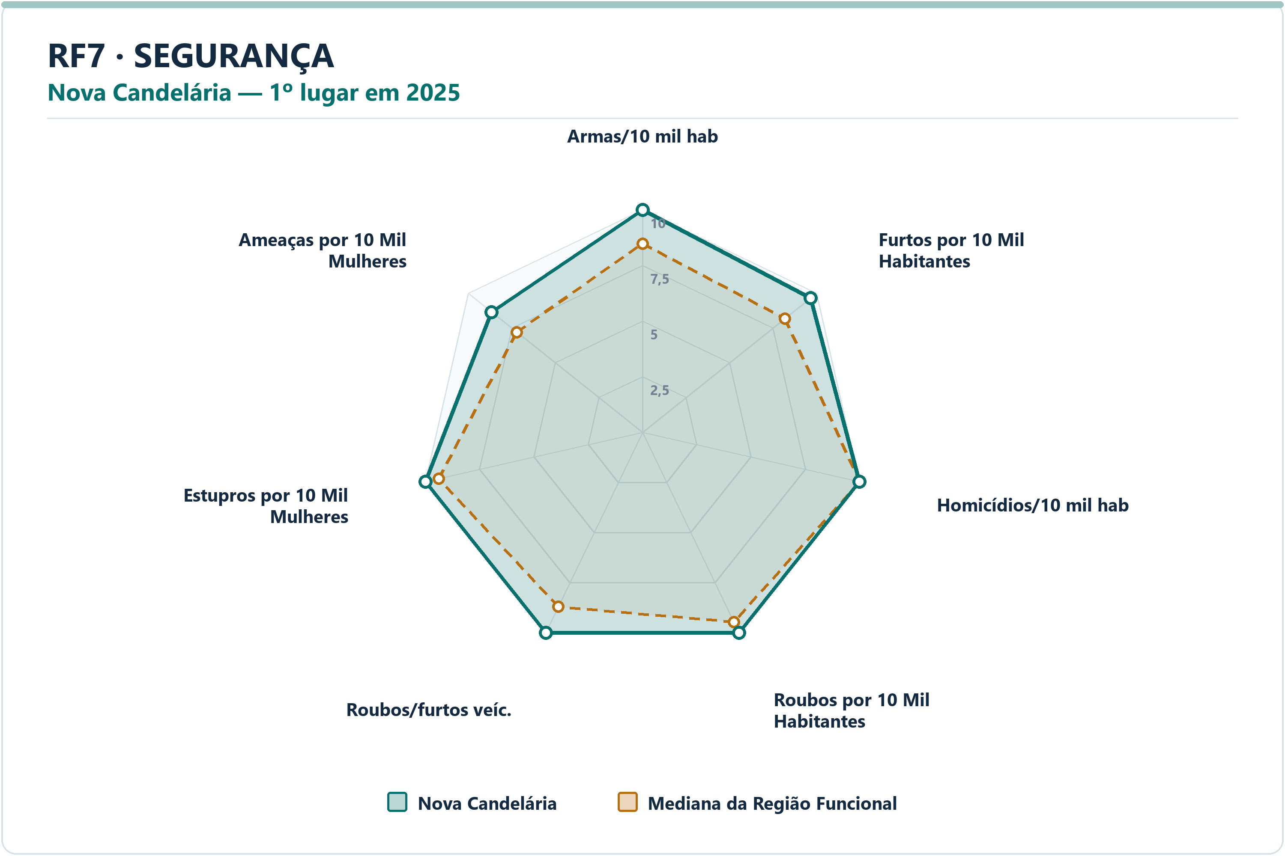
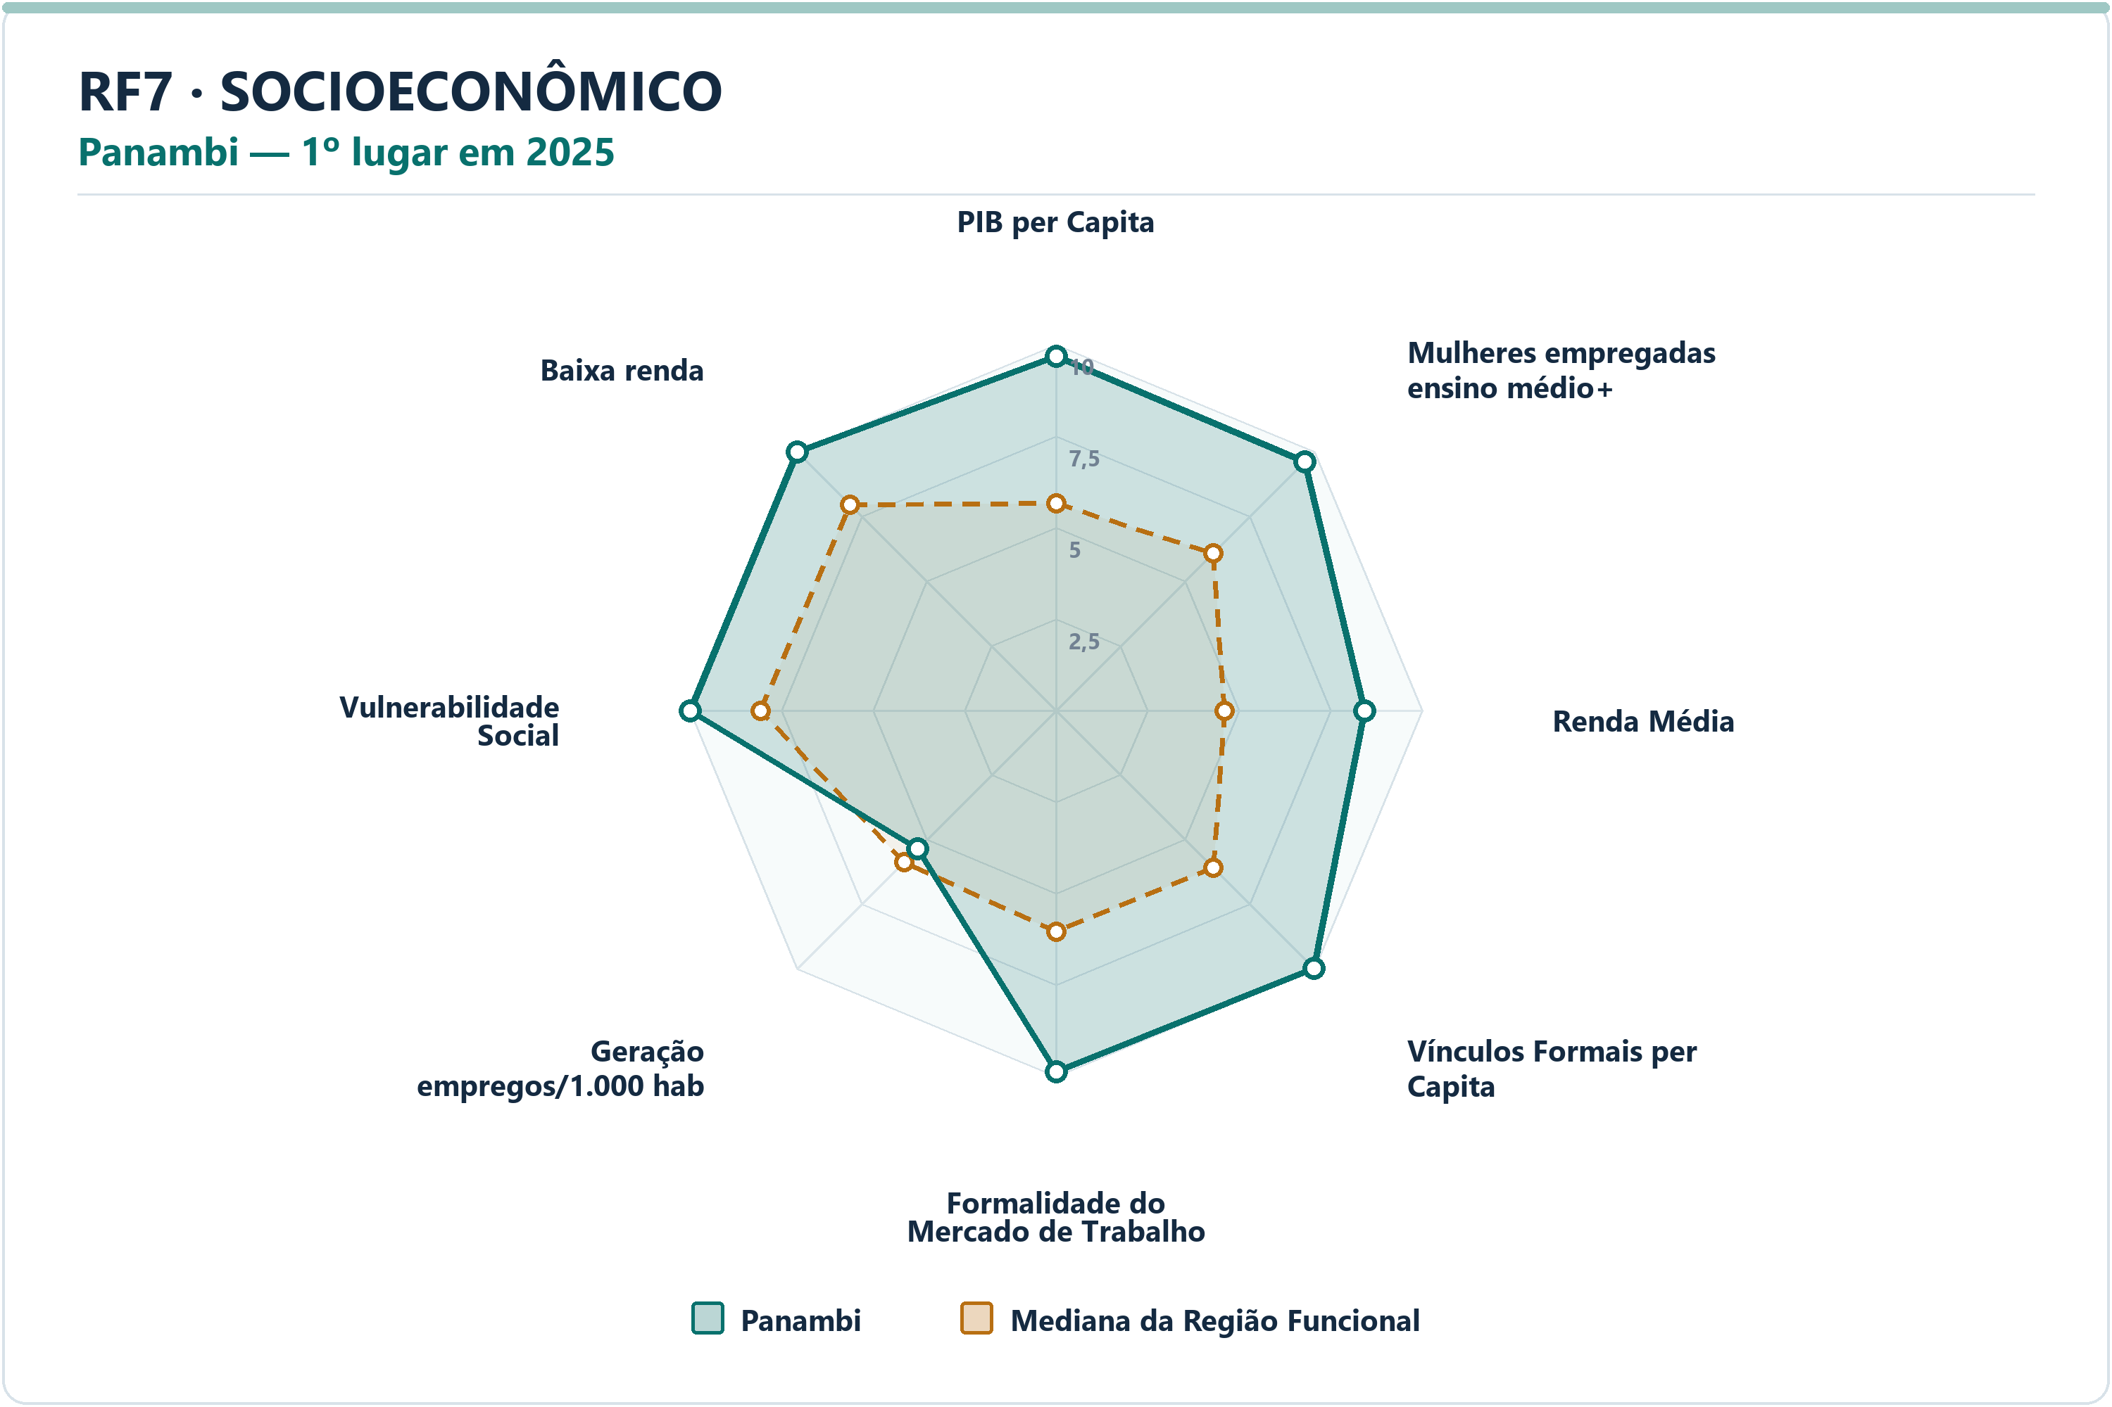
Socioeconômico | Panambi | Vulnerabilidade Social | 9.99 | 8.07 | 1.9187 | 14.6690 | 37.3217 | 2º | 77
Socioeconômico | Panambi | Proporção de Pessoas de Baixa Renda | 10.00 | 7.95 | 2.0470 | 2.7685 | 6.7872 | 1º | 77

RF8
RF8 — municípios líderes por dimensão — 2025
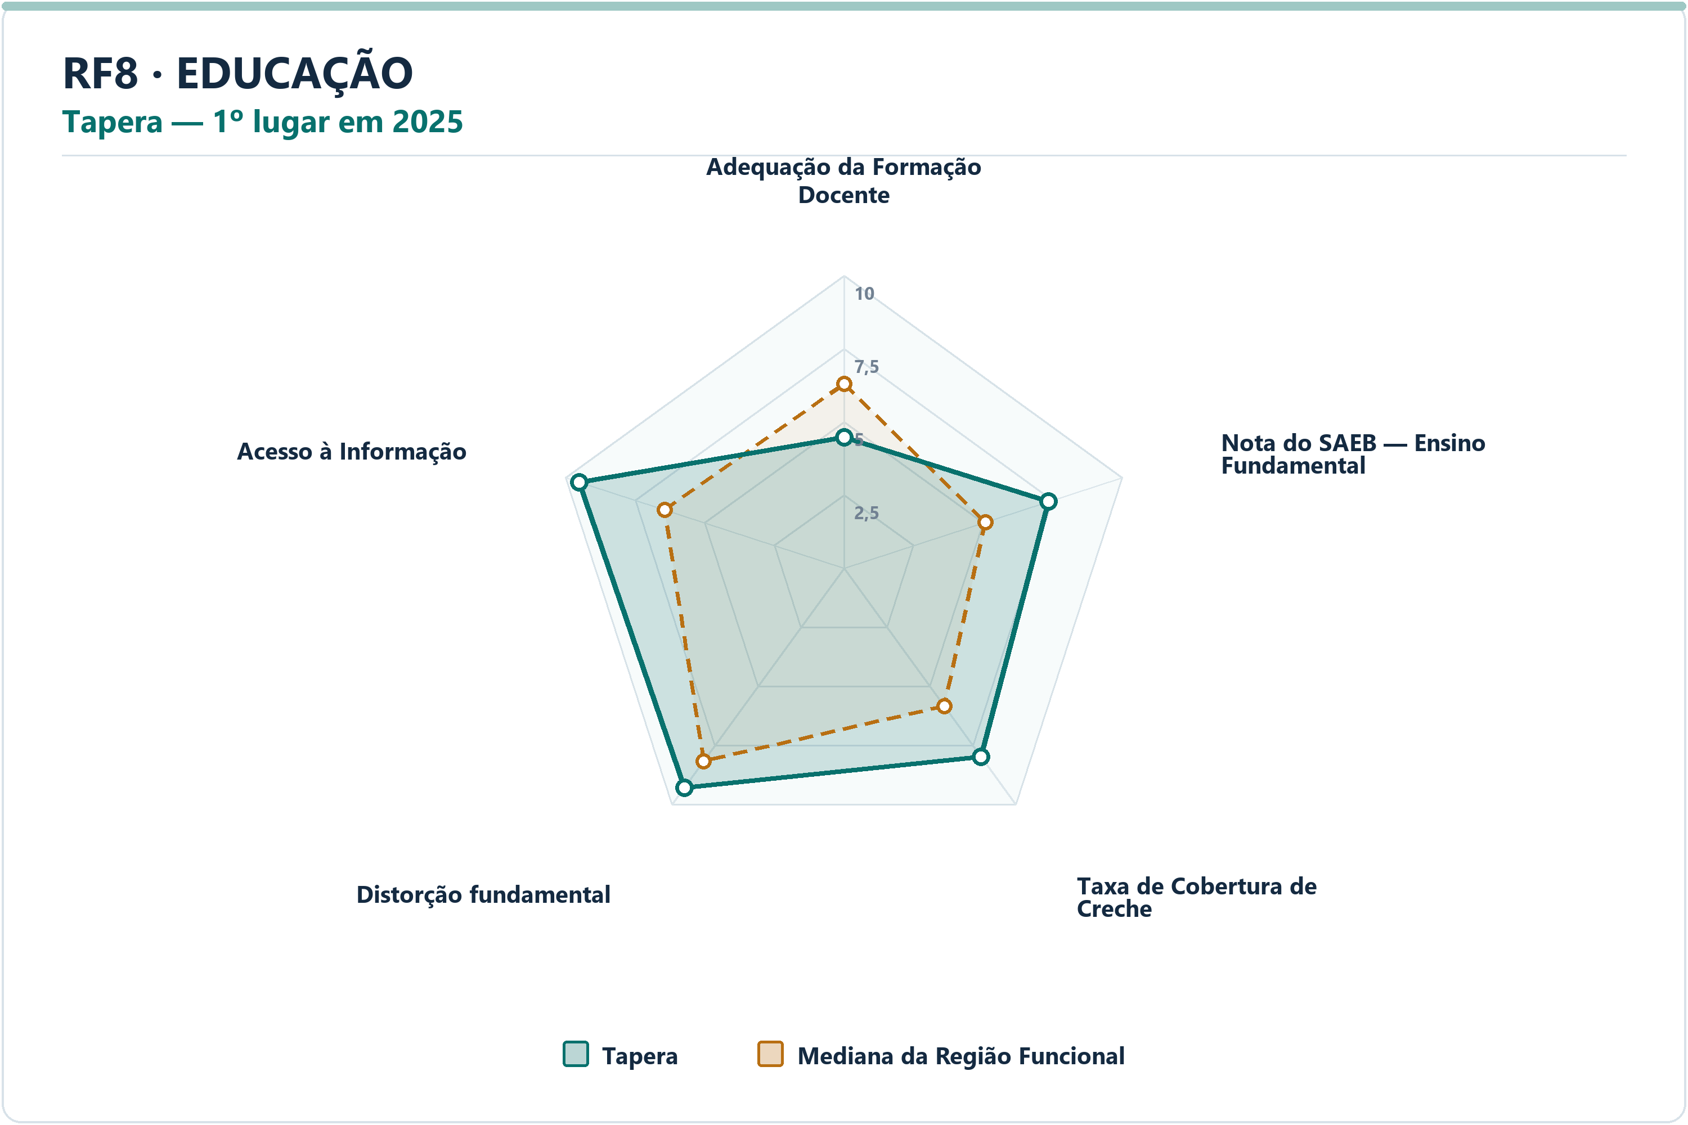
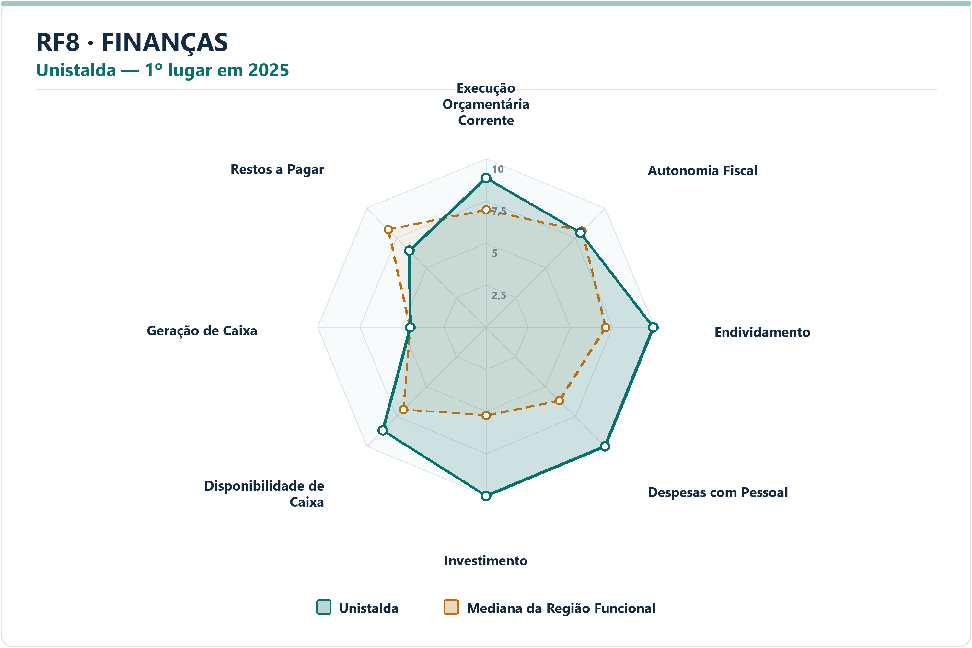
DIMENSÃO | MUNICÍPIO LÍDER | COREDE | POSIÇÃO | NOTA DA DIMENSÃO | INDICADORES | ARQUIVO PNG
Educação | Tapera | Alto Jacuí | 1º | 8.22 | 5 | radar-rf8-educacao-tapera-2025.png
Finanças | Unistalda | Vale do Jaguari | 1º | 8.73 | 8 | radar-rf8-financas-unistalda-2025.png
Meio Ambiente | Saldanha Marinho | Alto Jacuí | 1º | 9.78 | 6 | radar-rf8-meio_ambiente-saldanha-marinho-2025.png
Saúde | Boa Vista do Cadeado | Alto Jacuí | 1º | 9.00 | 7 | radar-rf8-saude-boa-vista-do-cadeado-2025.png
Segurança | Ivorá | Central | 1º | 9.43 | 7 | radar-rf8-seguranca-ivora-2025.png
Socioeconômico | Não-Me-Toque | Alto Jacuí | 1º | 9.94 | 8 | radar-rf8-socioeconomico-nao-me-toque-2025.png

DIMENSÃO | MUNICÍPIO | INDICADOR | NOTA MUNICÍPIO | MEDIANA RF | DIFERENÇA | VALOR ORIGINAL | MEDIANA ORIGINAL RF | RANK DO INDICADOR | AMOSTRA DA MEDIANA
Educação | Tapera | Adequação da Formação Docente | 4.48 | 6.29 | -1.8139 | 66.0000 | 73.5000 | 34º | 49
Educação | Tapera | Nota do SAEB — Ensino Fundamental | 7.34 | 5.08 | 2.2670 | 259.6579 | 241.0889 | 7º | 49
Educação | Tapera | Taxa de Cobertura de Creche | 7.98 | 5.83 | 2.1491 | 63.9821 | 44.8276 | 5º | 49
Educação | Tapera | Taxa de Distorção Idade-Série — Ensino Fundamental | 9.28 | 8.15 | 1.1293 | 6.1000 | 9.0000 | 9º | 49
Educação | Tapera | Acesso à Informação | 9.51 | 6.45 | 3.0658 | 0.2452 | 0.1650 | 4º | 49
Finanças | Unistalda | Execução Orçamentária Corrente | 8.85 | 6.97 | 1.8851 | 77.5673 | 86.4404 | 6º | 49
Finanças | Unistalda | Autonomia Fiscal | 7.93 | 8.07 | -0.1449 | 84.4990 | 84.9601 | 26º | 49
Finanças | Unistalda | Endividamento | 9.92 | 7.10 | 2.8195 | -69.2400 | -14.1100 | 2º | 49
Finanças | Unistalda | Despesas com Pessoal | 10.00 | 6.16 | 3.8371 | 31.9700 | 45.4200 | 1º | 49
Finanças | Unistalda | Investimento | 10.00 | 5.24 | 4.7576 | 19.5402 | 5.8183 | 1º | 49
Finanças | Unistalda | Disponibilidade de Caixa | 8.67 | 6.91 | 1.7633 | 67.8206 | 23.6337 | 7º | 49
Finanças | Unistalda | Geração de Caixa | 4.50 | 4.51 | -0.0096 | 1.1071 | 1.1114 | 27º | 49
Finanças | Unistalda | Restos a Pagar | 6.44 | 8.20 | -1.7596 | 1.3687 | 0.3666 | 37º | 49
Meio Ambiente | Saldanha Marinho | Desmatamento por Área | 9.98 | 8.83 | 1.1511 | 0.0053 | 0.2820 | 6º | 49
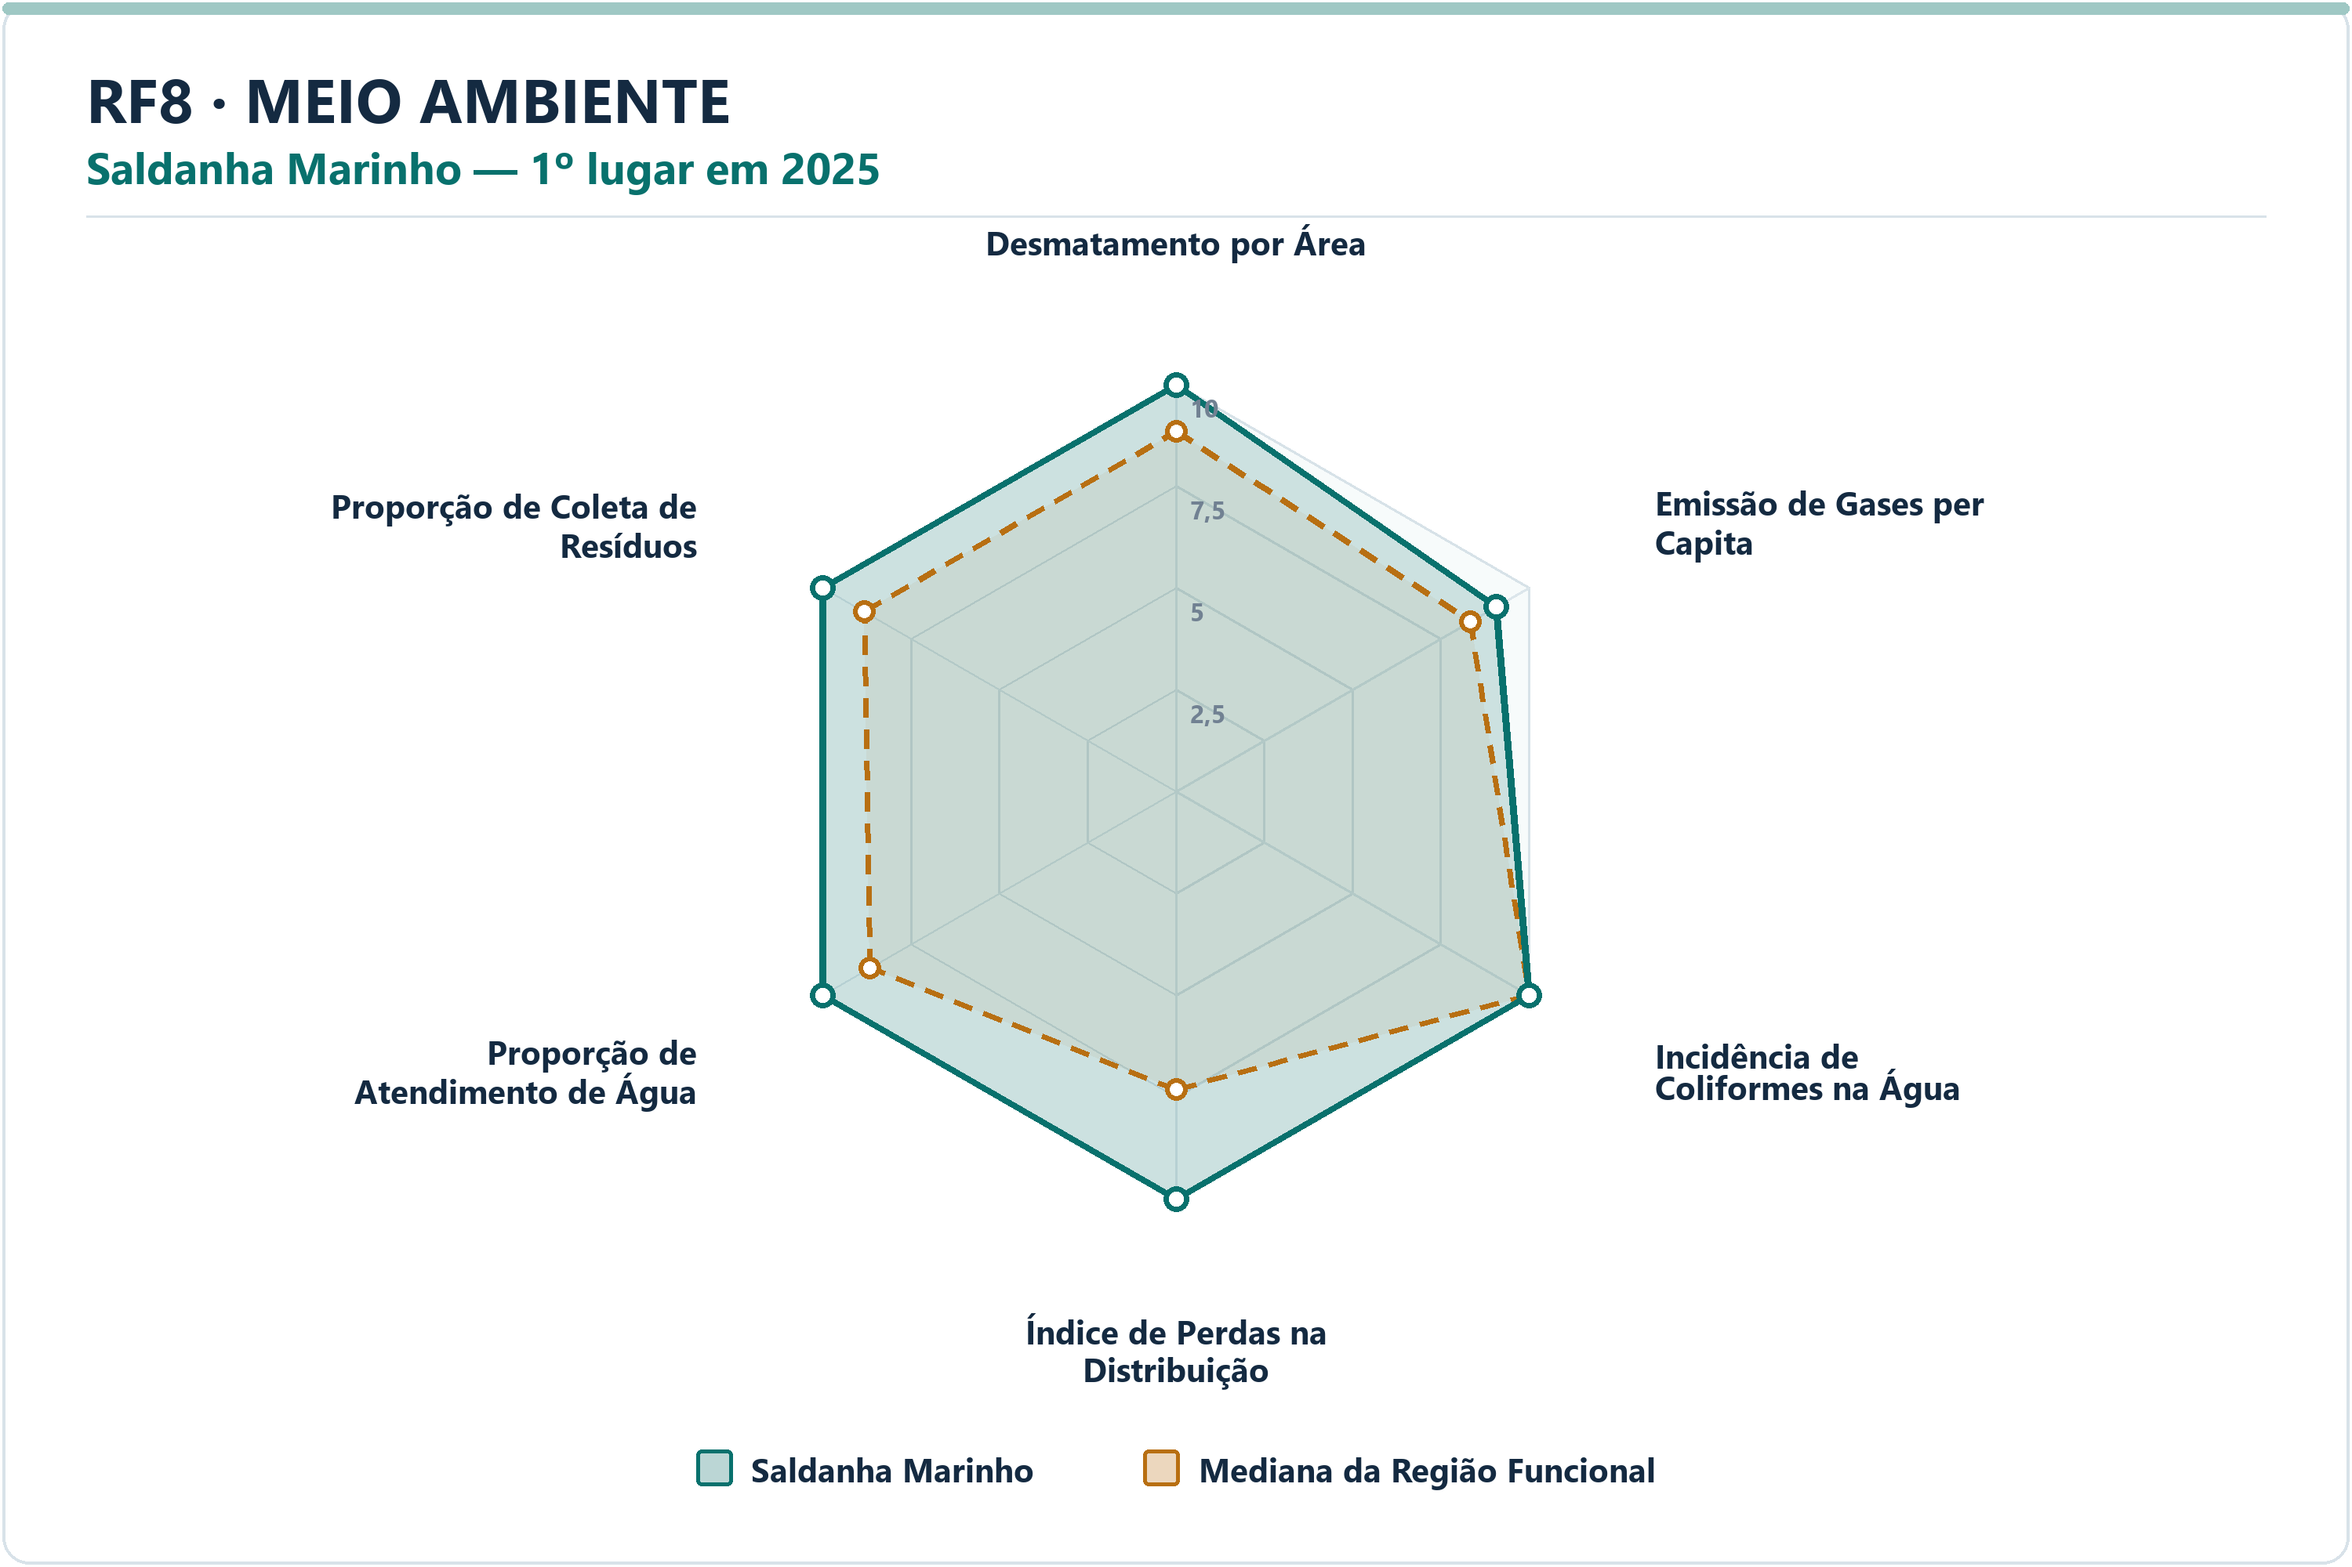
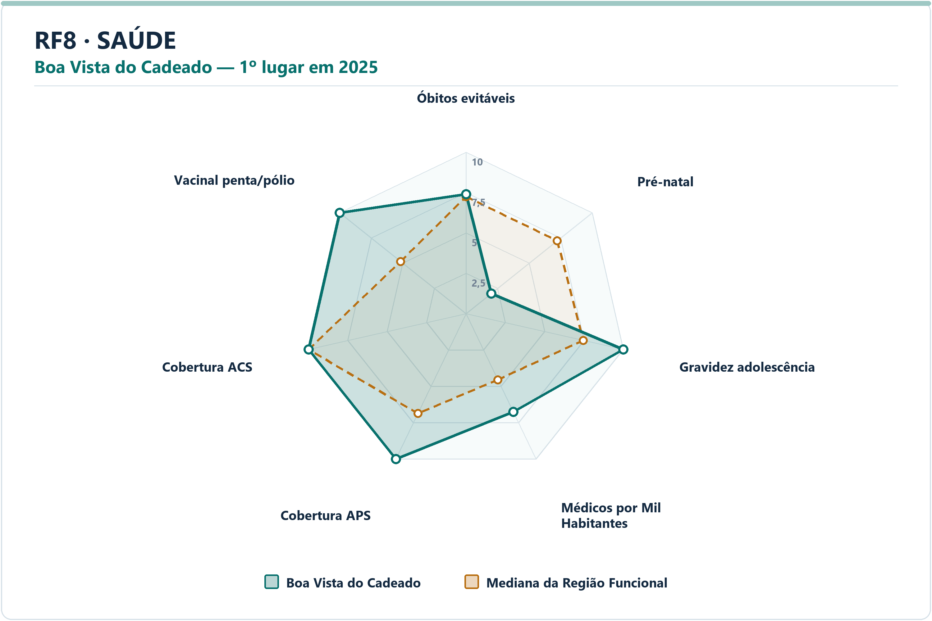
Meio Ambiente | Saldanha Marinho | Emissão de Gases per Capita | 9.07 | 8.34 | 0.7265 | 13.5520 | 20.7687 | 13º | 49
Meio Ambiente | Saldanha Marinho | Incidência de Coliformes na Água | 10.00 | 10.00 | 0.0000 | 0.0000 | 0.0000 | 1º | 49
Meio Ambiente | Saldanha Marinho | Índice de Perdas na Distribuição | 10.00 | 7.33 | 2.6747 | 0.0000 | 31.8700 | 1º | 49
Meio Ambiente | Saldanha Marinho | Proporção de Atendimento de Água | 10.00 | 8.67 | 1.3341 | 100.0000 | 85.3550 | 1º | 49
Meio Ambiente | Saldanha Marinho | Proporção de Coleta de Resíduos | 10.00 | 8.82 | 1.1829 | 100.0000 | 80.8950 | 1º | 49
Saúde | Boa Vista do Cadeado | Óbitos por Causas Evitáveis por Mil Habitantes | 7.39 | 7.24 | 0.1498 | 4.8437 | 4.9577 | 24º | 49
Saúde | Boa Vista do Cadeado | Proporção de Consultas de Pré-natal | 2.00 | 7.23 | -5.2301 | 72.2222 | 89.3443 | 48º | 49
Saúde | Boa Vista do Cadeado | Proporção de Gravidez na Adolescência | 10.00 | 7.45 | 2.5539 | 0.0000 | 7.7356 | 1º | 49
Saúde | Boa Vista do Cadeado | Médicos por Mil Habitantes | 6.75 | 4.55 | 2.2042 | 2.2036 | 1.0504 | 11º | 49
Saúde | Boa Vista do Cadeado | Cobertura de Atenção Primária à Saúde | 10.00 | 6.87 | 3.1347 | 269.7050 | 146.1175 | 1º | 49
Saúde | Boa Vista do Cadeado | Cobertura de Agentes Comunitários de Saúde | 10.00 | 10.00 | 0.0000 | 100.0000 | 100.0000 | 1º | 49
Saúde | Boa Vista do Cadeado | Cobertura Vacinal Média — Pentavalente e Poliomielite | 10.00 | 5.18 | 4.8200 | 150.0000 | 91.6667 | 1º | 49
Segurança | Ivorá | Delitos com Armas por 10 Mil Habitantes | 7.84 | 7.72 | 0.1183 | 5.0968 | 5.3514 | 22º | 49
Segurança | Ivorá | Furtos por 10 Mil Habitantes | 9.16 | 7.48 | 1.6763 | 30.5810 | 57.2940 | 6º | 49
Segurança | Ivorá | Homicídios Dolosos por 10 Mil Habitantes | 10.00 | 10.00 | 0.0000 | 0.0000 | 0.0000 | 1º | 49
Segurança | Ivorá | Roubos por 10 Mil Habitantes | 10.00 | 8.12 | 1.8752 | 0.0000 | 2.4222 | 1º | 49
Segurança | Ivorá | Roubos e Furtos de Veículos por 10 Mil Veículos | 10.00 | 8.90 | 1.0958 | 0.0000 | 2.0255 | 1º | 49
Segurança | Ivorá | Estupros por 10 Mil Mulheres | 10.00 | 8.66 | 1.3433 | 0.0000 | 3.1973 | 1º | 49
Segurança | Ivorá | Ameaças por 10 Mil Mulheres | 8.52 | 8.01 | 0.5114 | 41.1523 | 49.1803 | 15º | 49
Socioeconômico | Não-Me-Toque | PIB per Capita | 10.00 | 4.06 | 5.9420 | 162741.0552 | 49422.1815 | 1º | 49
Socioeconômico | Não-Me-Toque | Mulheres Empregadas com Ensino Médio ou Mais por 1.000 Mulheres | 10.00 | 5.16 | 4.8440 | 300.2881 | 132.6007 | 1º | 49
Socioeconômico | Não-Me-Toque | Renda Média | 10.00 | 5.28 | 4.7232 | 4831.9103 | 3072.9184 | 1º | 49
Socioeconômico | Não-Me-Toque | Vínculos Formais per Capita | 10.00 | 4.49 | 5.5079 | 0.5073 | 0.1816 | 1º | 49
Socioeconômico | Não-Me-Toque | Formalidade do Mercado de Trabalho | 10.00 | 4.41 | 5.5891 | 0.6971 | 0.2537 | 1º | 49
Socioeconômico | Não-Me-Toque | Geração de Emprego por 1.000 Habitantes | 10.00 | 6.94 | 3.0641 | 0.0083 | 0.0013 | 1º | 49
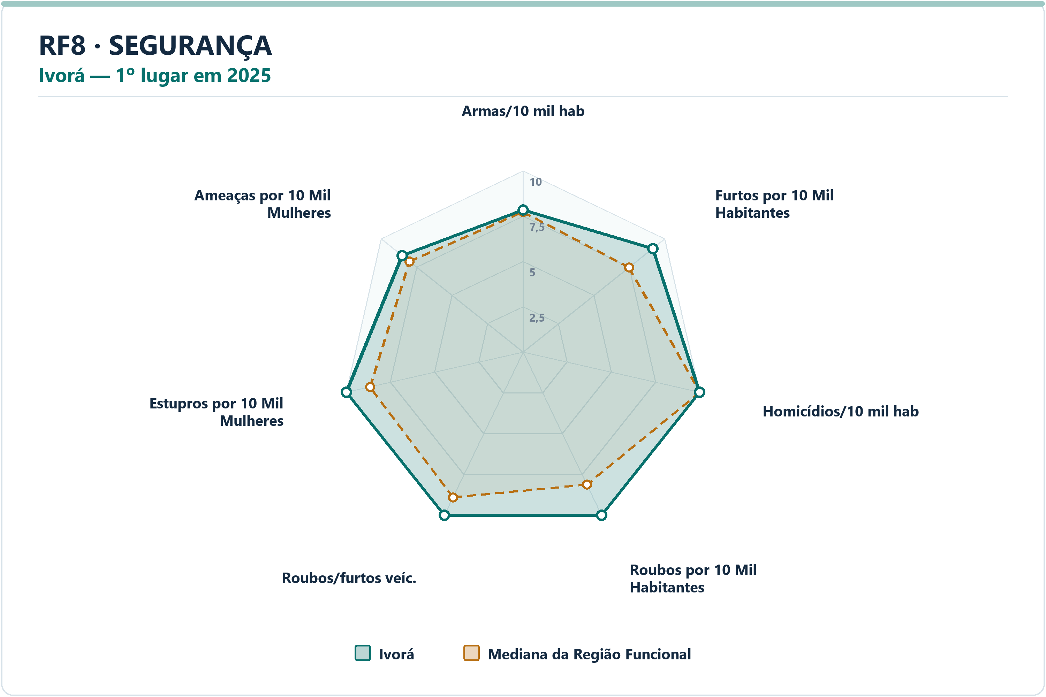
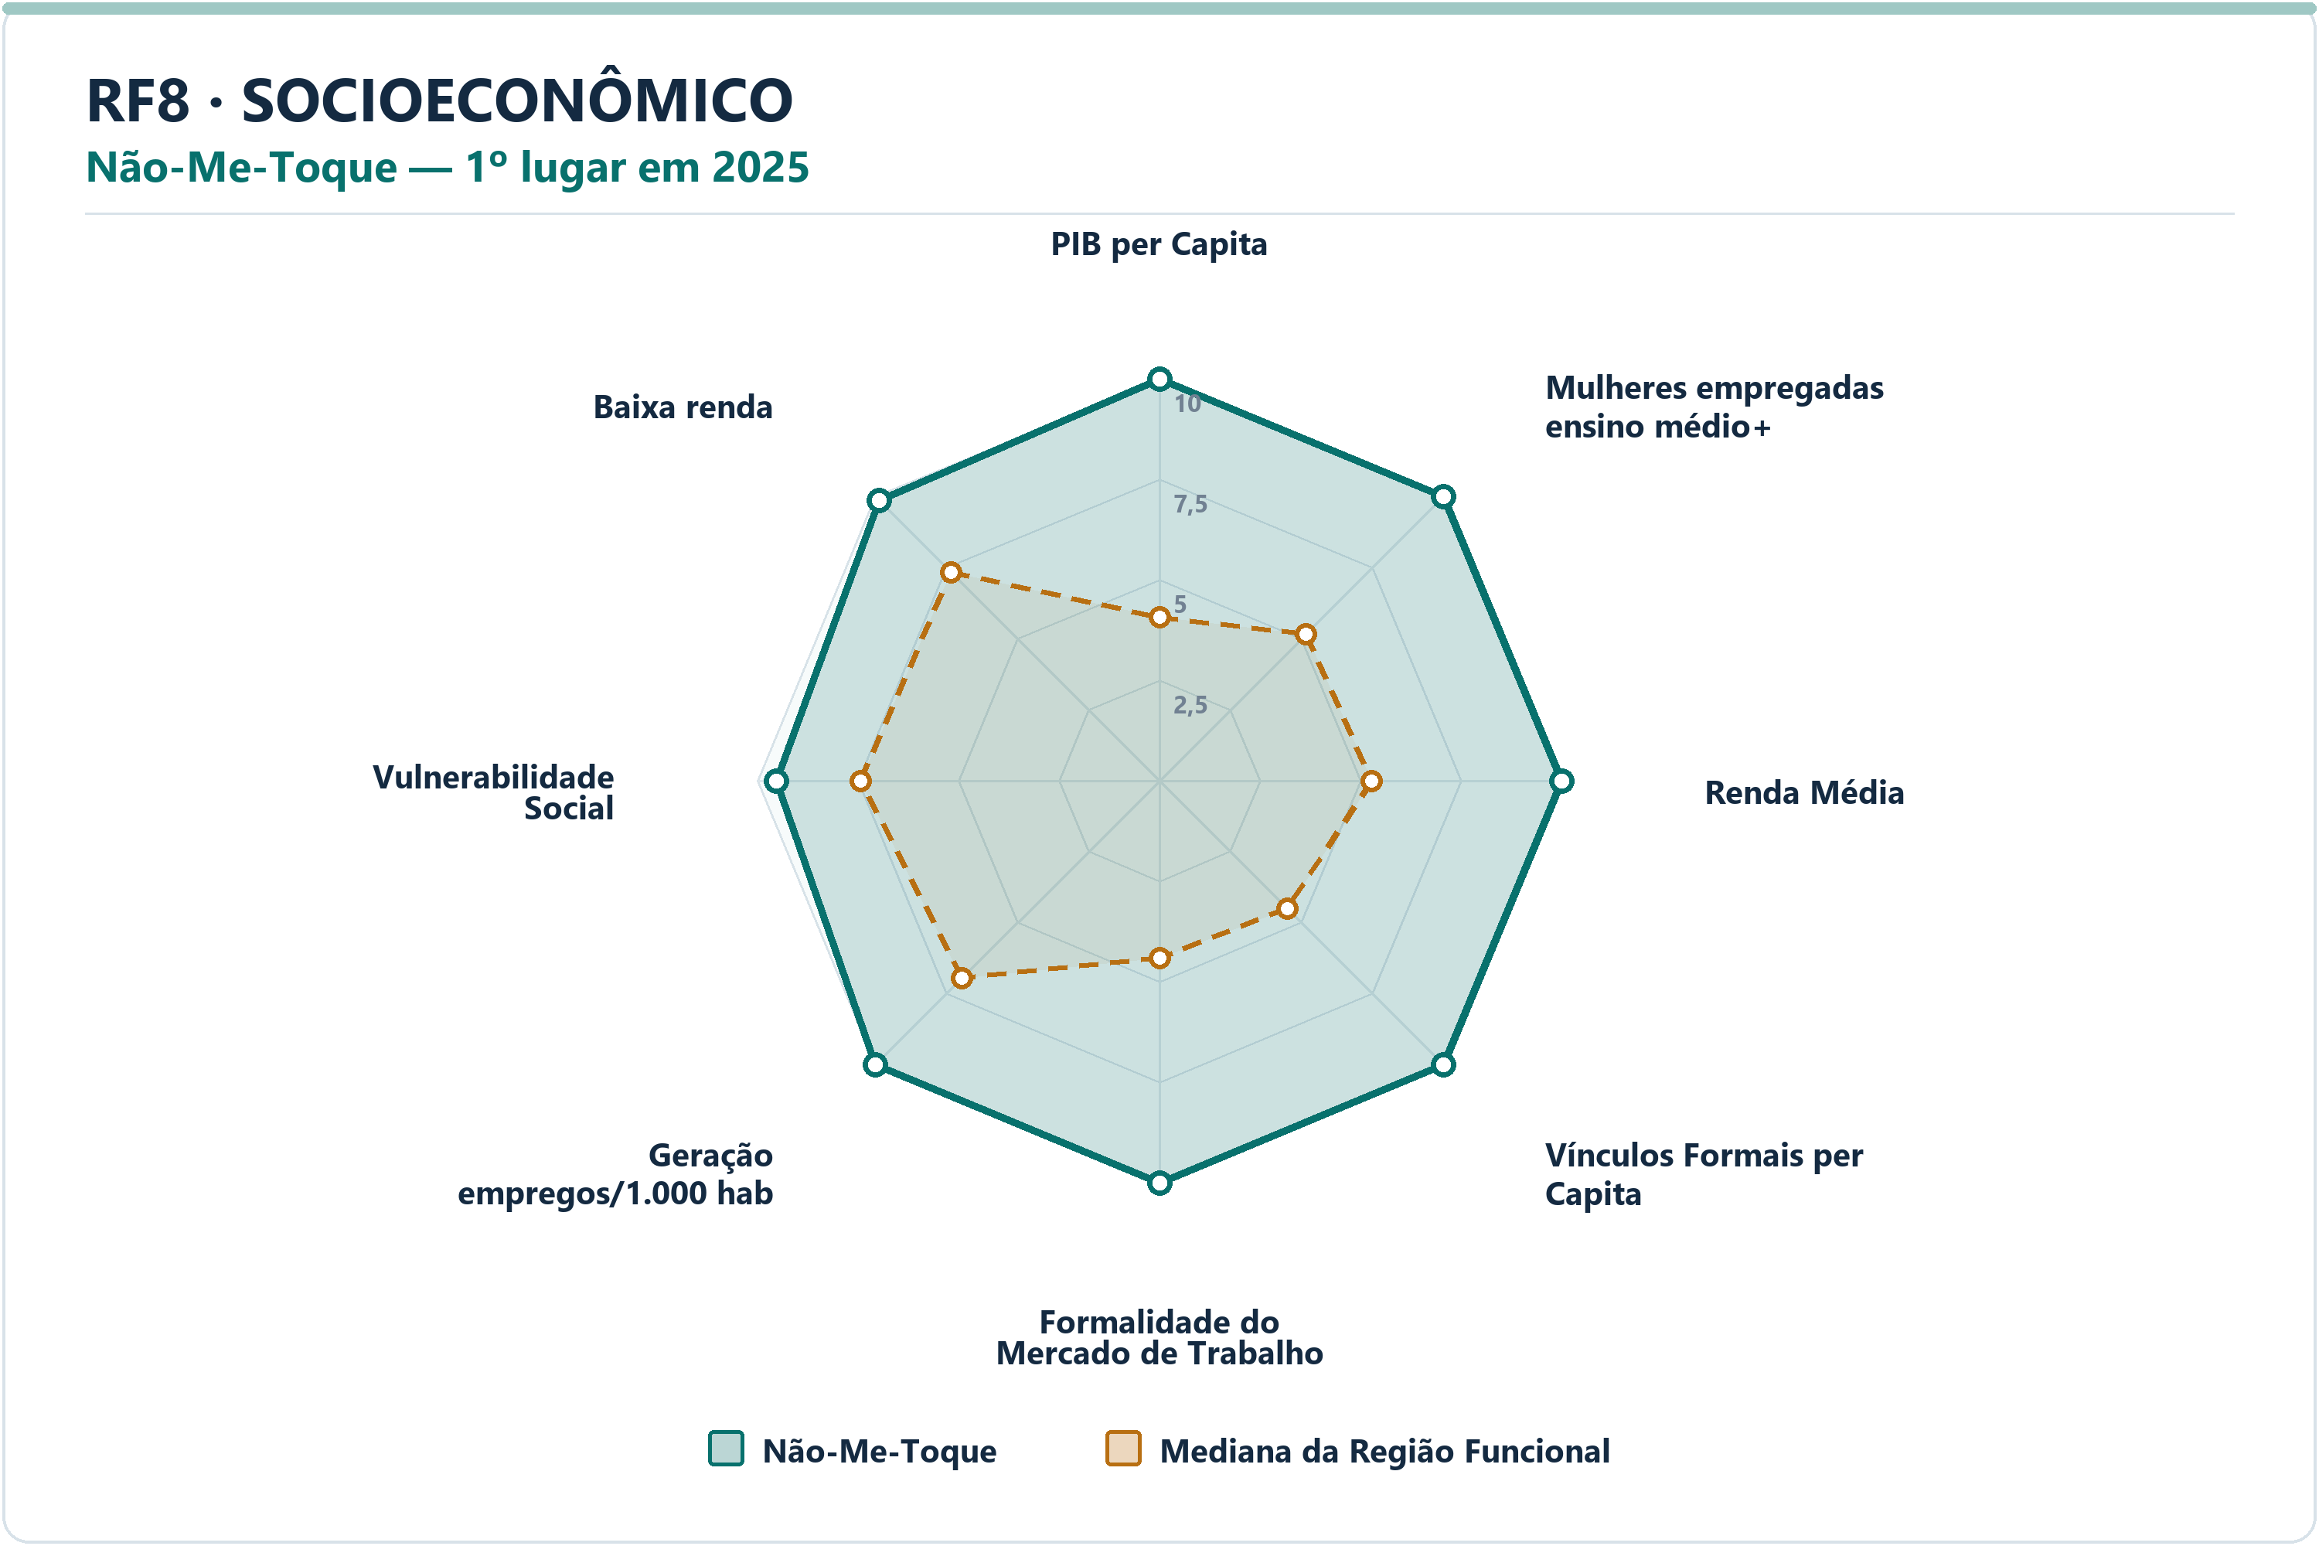
Socioeconômico | Não-Me-Toque | Vulnerabilidade Social | 9.52 | 7.44 | 2.0837 | 23.5070 | 38.2773 | 4º | 49
Socioeconômico | Não-Me-Toque | Proporção de Pessoas de Baixa Renda | 9.87 | 7.33 | 2.5332 | 3.4194 | 6.9795 | 2º | 49

RF9
RF9 — municípios líderes por dimensão — 2025
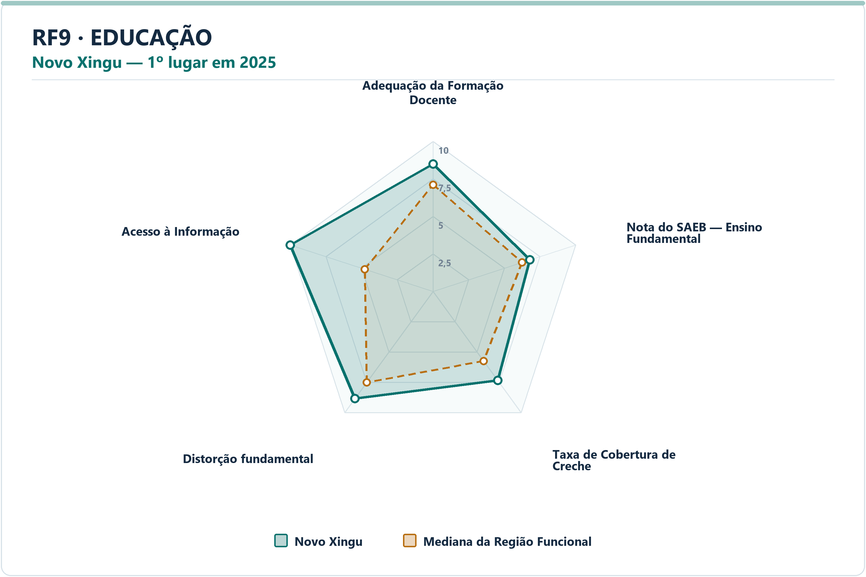
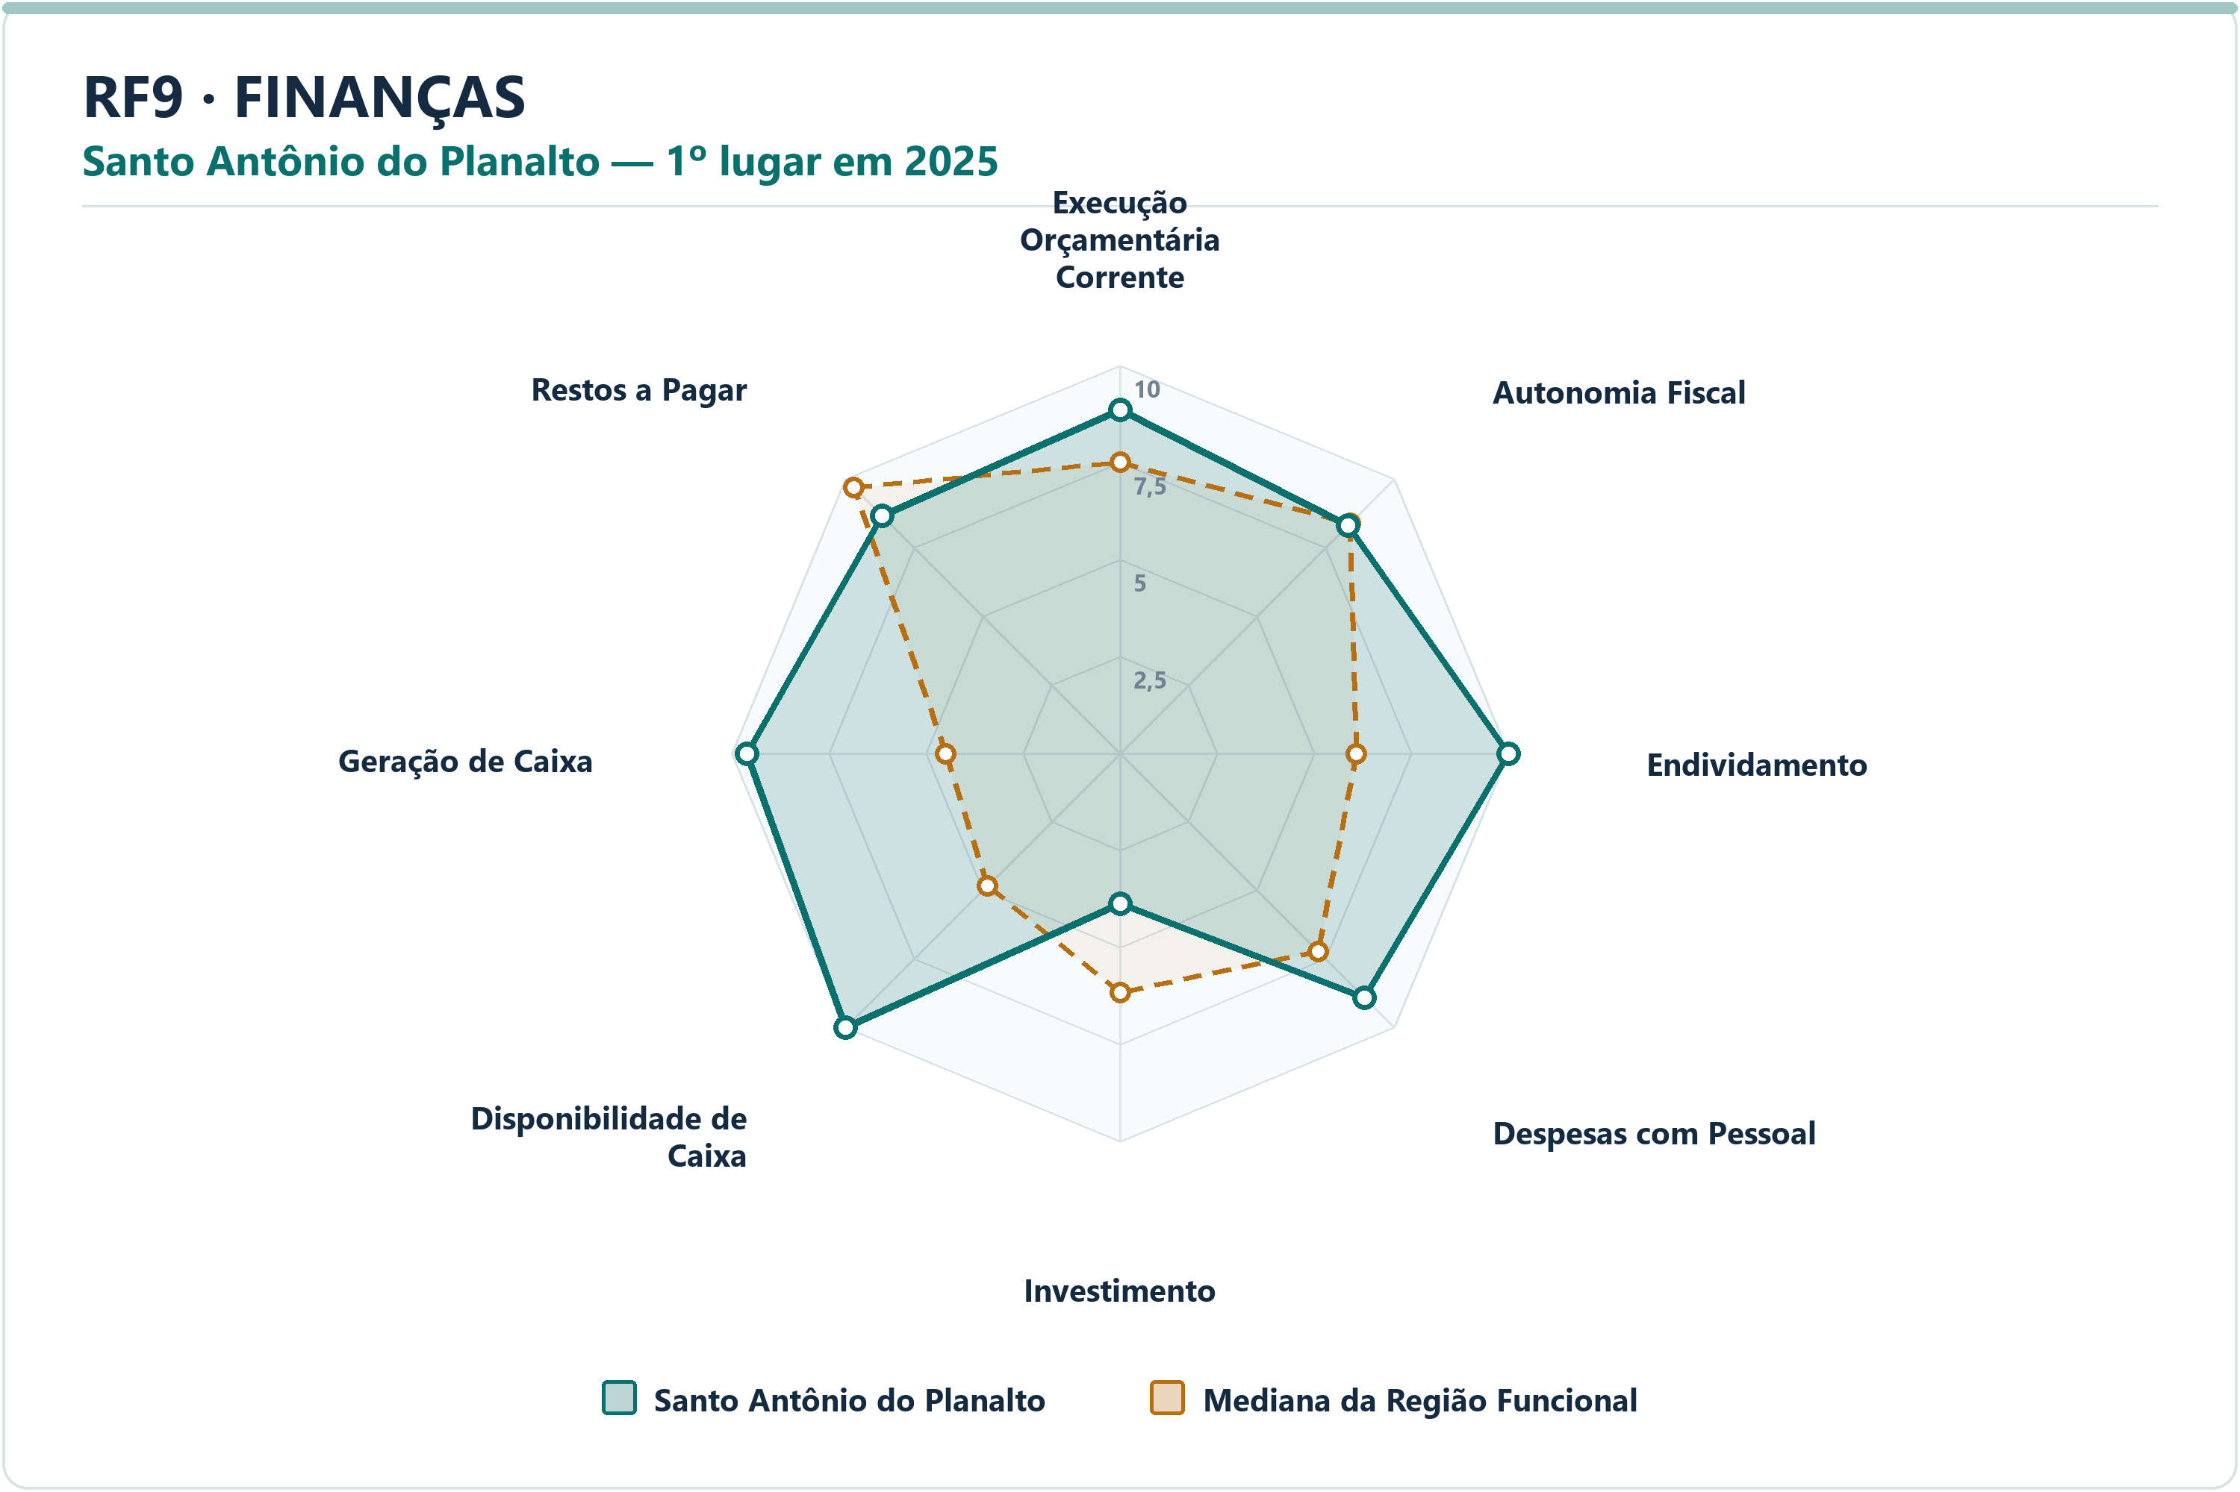
DIMENSÃO | MUNICÍPIO LÍDER | COREDE | POSIÇÃO | NOTA DA DIMENSÃO | INDICADORES | ARQUIVO PNG
Educação | Novo Xingu | Rio da Várzea | 1º | 8.20 | 5 | radar-rf9-educacao-novo-xingu-2025.png
Finanças | Santo Antônio do Planalto | Produção | 1º | 8.62 | 8 | radar-rf9-financas-santo-antonio-do-planalto-2025.png
Meio Ambiente | Vanini | Produção | 1º | 9.55 | 6 | radar-rf9-meio_ambiente-vanini-2025.png
Saúde | Carlos Gomes | Norte | 1º | 8.57 | 7 | radar-rf9-saude-carlos-gomes-2025.png
Segurança | Barra do Rio Azul | Norte | 1º | 9.86 | 7 | radar-rf9-seguranca-barra-do-rio-azul-2025.png
Socioeconômico | Vila Maria | Produção | 1º | 8.68 | 8 | radar-rf9-socioeconomico-vila-maria-2025.png

DIMENSÃO | MUNICÍPIO | INDICADOR | NOTA MUNICÍPIO | MEDIANA RF | DIFERENÇA | VALOR ORIGINAL | MEDIANA ORIGINAL RF | RANK DO INDICADOR | AMOSTRA DA MEDIANA
Educação | Novo Xingu | Adequação da Formação Docente | 8.49 | 7.11 | 1.3781 | 80.5000 | 69.9500 | 16º | 130
Educação | Novo Xingu | Nota do SAEB — Ensino Fundamental | 6.78 | 6.24 | 0.5445 | 255.0311 | 249.1604 | 37º | 130
Educação | Novo Xingu | Taxa de Cobertura de Creche | 7.33 | 5.74 | 1.5947 | 76.9231 | 54.2097 | 15º | 130
Educação | Novo Xingu | Taxa de Distorção Idade-Série — Ensino Fundamental | 8.84 | 7.51 | 1.3360 | 3.1000 | 6.0500 | 27º | 130
Educação | Novo Xingu | Acesso à Informação | 10.00 | 4.77 | 5.2259 | 0.5292 | 0.1691 | 1º | 130
Finanças | Santo Antônio do Planalto | Execução Orçamentária Corrente | 8.87 | 7.50 | 1.3636 | 78.8565 | 84.5592 | 24º | 130
Finanças | Santo Antônio do Planalto | Autonomia Fiscal | 8.31 | 8.38 | -0.0703 | 87.7288 | 88.0474 | 70º | 130
Finanças | Santo Antônio do Planalto | Endividamento | 10.00 | 6.09 | 3.9063 | -226.9400 | -11.6400 | 1º | 130
Finanças | Santo Antônio do Planalto | Despesas com Pessoal | 8.90 | 7.22 | 1.6820 | 36.0700 | 41.7000 | 23º | 130
Finanças | Santo Antônio do Planalto | Investimento | 3.87 | 6.16 | -2.2963 | 4.5014 | 9.7758 | 118º | 130
Finanças | Santo Antônio do Planalto | Disponibilidade de Caixa | 10.00 | 4.83 | 5.1742 | 156.0523 | 18.0238 | 1º | 130
Finanças | Santo Antônio do Planalto | Geração de Caixa | 9.60 | 4.48 | 5.1159 | 14.8276 | 1.3366 | 2º | 130
Finanças | Santo Antônio do Planalto | Restos a Pagar | 8.65 | 9.69 | -1.0353 | 0.4475 | 0.1036 | 89º | 130
Meio Ambiente | Vanini | Desmatamento por Área | 9.29 | 9.04 | 0.2444 | 0.0219 | 0.0293 | 52º | 130


Meio Ambiente | Vanini | Emissão de Gases per Capita | 8.76 | 7.95 | 0.8076 | 8.8055 | 12.7101 | 33º | 130
Meio Ambiente | Vanini | Incidência de Coliformes na Água | 10.00 | 10.00 | 0.0000 | 0.0000 | 0.0000 | 1º | 130
Meio Ambiente | Vanini | Índice de Perdas na Distribuição | 9.72 | 8.14 | 1.5775 | 4.0000 | 22.2400 | 20º | 130
Meio Ambiente | Vanini | Proporção de Atendimento de Água | 10.00 | 7.66 | 2.3438 | 100.0000 | 64.2000 | 1º | 130
Meio Ambiente | Vanini | Proporção de Coleta de Resíduos | 10.00 | 7.31 | 2.6903 | 100.0000 | 62.2400 | 1º | 130
Saúde | Carlos Gomes | Óbitos por Causas Evitáveis por Mil Habitantes | 7.07 | 7.93 | -0.8615 | 5.0469 | 4.2433 | 87º | 130
Saúde | Carlos Gomes | Proporção de Consultas de Pré-natal | 10.00 | 7.87 | 2.1254 | 100.0000 | 88.4168 | 1º | 130
Saúde | Carlos Gomes | Proporção de Gravidez na Adolescência | 10.00 | 7.92 | 2.0816 | 0.0000 | 8.2152 | 1º | 130
Saúde | Carlos Gomes | Médicos por Mil Habitantes | 6.01 | 4.20 | 1.8163 | 2.1676 | 1.0858 | 21º | 130
Saúde | Carlos Gomes | Cobertura de Atenção Primária à Saúde | 9.66 | 6.46 | 3.2035 | 252.3432 | 154.5391 | 3º | 130
Saúde | Carlos Gomes | Cobertura de Agentes Comunitários de Saúde | 10.00 | 10.00 | 0.0000 | 100.0000 | 100.0000 | 1º | 130
Saúde | Carlos Gomes | Cobertura Vacinal Média — Pentavalente e Poliomielite | 8.01 | 6.32 | 1.6970 | 120.0000 | 96.8943 | 16º | 130
Segurança | Barra do Rio Azul | Delitos com Armas por 10 Mil Habitantes | 10.00 | 8.44 | 1.5552 | 0.0000 | 6.0528 | 1º | 130
Segurança | Barra do Rio Azul | Furtos por 10 Mil Habitantes | 9.57 | 8.25 | 1.3242 | 17.4317 | 46.5310 | 7º | 130
Segurança | Barra do Rio Azul | Homicídios Dolosos por 10 Mil Habitantes | 10.00 | 10.00 | 0.0000 | 0.0000 | 0.0000 | 1º | 130
Segurança | Barra do Rio Azul | Roubos por 10 Mil Habitantes | 10.00 | 10.00 | 0.0000 | 0.0000 | 0.0000 | 1º | 130
Segurança | Barra do Rio Azul | Roubos e Furtos de Veículos por 10 Mil Veículos | 10.00 | 8.60 | 1.3956 | 0.0000 | 4.7565 | 1º | 130
Segurança | Barra do Rio Azul | Estupros por 10 Mil Mulheres | 10.00 | 9.23 | 0.7698 | 0.0000 | 2.2051 | 1º | 130
Segurança | Barra do Rio Azul | Ameaças por 10 Mil Mulheres | 9.64 | 8.10 | 1.5337 | 11.8203 | 51.1752 | 10º | 130
Socioeconômico | Vila Maria | PIB per Capita | 7.16 | 4.45 | 2.7081 | 87720.0802 | 49491.5457 | 11º | 130
Socioeconômico | Vila Maria | Mulheres Empregadas com Ensino Médio ou Mais por 1.000 Mulheres | 8.86 | 5.30 | 3.5609 | 238.4374 | 134.0256 | 11º | 130
Socioeconômico | Vila Maria | Renda Média | 5.03 | 5.06 | -0.0296 | 3142.1433 | 3149.5393 | 67º | 130
Socioeconômico | Vila Maria | Vínculos Formais per Capita | 10.00 | 4.82 | 5.1772 | 0.4869 | 0.1624 | 1º | 130
Socioeconômico | Vila Maria | Formalidade do Mercado de Trabalho | 10.00 | 4.92 | 5.0840 | 0.6729 | 0.2291 | 1º | 130
Socioeconômico | Vila Maria | Geração de Emprego por 1.000 Habitantes | 5.63 | 5.06 | 0.5718 | 0.0093 | 0.0034 | 26º | 130


Socioeconômico | Vila Maria | Vulnerabilidade Social | 9.24 | 8.17 | 1.0633 | 24.5404 | 37.6809 | 21º | 130
Socioeconômico | Vila Maria | Proporção de Pessoas de Baixa Renda | 8.67 | 7.04 | 1.6329 | 4.2463 | 7.2621 | 15º | 130

